RECETAS JARABES
 | NOTA: | OJO LOS PRODUSCTOS LAMPARA NO UTILIZAN CAJA NI ETIQUETAS, SOLO TERMOENCOGIBLE |  |  |  |  | OJO INCLUIR KIT DE PLANTAS PARA JARABES MENOS EN PPG
PRODUCTOS LAMPARA | MARCA | NATURAL PALAGAR
 | BOTELLA PHARMA VA SIN COPA

 |  |  | 1KG | 1.000 GR | LT | 1000

 | CODIGO | PF01
REVISADO CON YUL 14/5/2025 | PRODUCTO | POTENFULL | MARCA | SALUD Y BELLEZA NATUTAL
 | ALMACEN | 500 ML
 | Total Cantidad Envasada | 420
 | Cantidad Unitaria
 | Presentación | ML | JARABE
 | PESO X UND | 500
 | VALOR COMPRA |  |  |  |  |  | FORMULA
 | CANT COMPRA | UNIDA COMPRA/ML | PRECIO COMPRA | IVA | PRECIO COMPRA | CONVERSION COSTO x UNID/GR | Cant x Und Envasadas | Und de Medida | 1 UND | PRECIO UND
 | GOMA XANTAN | 1000 | $ 15,400.00 | $ 2,926.00 | $ 18,326 | $ 12,828.20 | 700.00 | gr | 1.67 | $ 31
 | BENZODATO DE SODIO | 1000 | $ 8,000.00 | $ 1,520.00 | $ 9,520 | $ 5,712.00 | 600.00 | gr | 1.43 | $ 14
 | ACIDO CITRICO | 1000 | $ 5,400.00 | $ 1,026.00 | $ 6,426 | $ 6,426.00 | 1000.00 | gr | 2.38 | $ 15
 | ENDULZANTES | 1000 | $ 45,404.00 | $ 8,626.76 | $ 54,031 | $ 13,507.69 | 250.00 | gr | 0.60 | $ 32
 | ANTIESPUMANTE | 3785 | $ 24.00 | $ 4.56 | $ 29 | $ 0.38 | 50.00 | gr | 0.12 | $ 0
 | SABOR-TROPICAL | 1000 | $ 65,135.00 | $ 12,375.65 | $ 77,511 | $ 38,755.33 | 500.00 | gr | 1.19 | $ 92
 | EMULSION TROPICAL | 1000 | $ 30,041.00 | $ 5,707.79 | $ 35,749 | $ 17,874.40 | 500.00 | gr | 1.19 | $ 43
 | ANTENTURBIANTE | 1000 | $ 120,000.00 | $ 22,800.00 | $ 142,800 | $ 71,400.00 | 500.00 | gr | 1.19 | $ 170
 | COMPONENTE T (TADAFILO) | 1000 | $ 2,000,000.00 | $ 380,000.00 | $ 2,380,000 | $ 357,000 | 150 | gr | 0.36 | $ 850
 | KIT DE PLANTAS | 1000 | $ 50,000.00 | $ - | $ 50,000 | $ 32.02 | 0.6404494382 | Und | 0.0016 | $ 0 |  | KIT DE PLANTAS | 1 | $ 50.00 | #DIV/0! | #DIV/0! | 0.0026 | 1.00
 | BOTELLA MERO MACHO LARGO | 1 | $ 700.00 | $ - | $ 700 | $ 294,000.00 | 420 | Und | 1.00 | $ 700
 | TAPA #28 blanca | 1 | $ 70.00 | $ - | $ 70 | $ 29,400.00 | 420 | Und | 1.00 | $ 70
 | COPA | 1 | $ 120.00 | $ - | $ 120 | $ 50,400.00 | 420 | Und | 1.00 | $ 120
 | ETIQUETAS | 1 | $ 100.00 | $ - | $ 100 | $ 42,000.00 | 420 | Und | 1.00 | $ 100
 | CAJAS | 1 | $ 800.00 | $ - | $ 800 | $ 336,000.00 | 420 | Und | 1.00 | $ 800
 |  |  |  |  |  | $ 3,673 | PRECIO POR PRODUC |  |  | $ 3,037
 | GASTOS VARIOS |  | $ 3,672.93 |  | $ 3,673 | $ 3,673 | GASTOS VARIOS

 |  |  |  |  | $ 2,776,180.76 | $ 7,346 | COSTO TOTAL UNIDAD
 |  |  |  |  |  | $ 3,526 | 48% | UTILIDAD
 |  |  |  |  |  | $ 10,872 | PRECIO DE VENTA

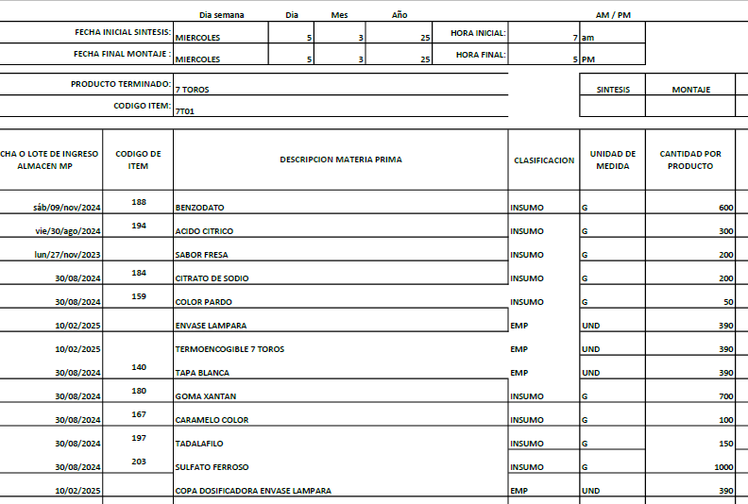
 | CODIGO | 7T01
 | PRODUCTO | 7 TOROS
 | ALMACEN | 500 ML | MARCA | NATURAL PALAGAR
REVISADO | Total Cantidad Envasada | 390
 | Cantidad Unitaria
 | Presentación | ML | JARABE
 | PESO X UND | 500
 | VALOR COMPRA |  |  |  |  |  | FORMULA
 | CANT COMPRA | UNIDA COMPRA/ML | PRECIO COMPRA | IVA | PRECIO COMPRA | CONVERSION COSTO x UNID/GR | Cant x Und Envasadas | Und de Medida | 1 UND | PRECIO UND
 | GOMA XANTAN | 1000 | $ 15,400.00 | $ 2,926.00 | $ 18,326 | $ 12,828.20 | 700.00 | gr | 1.79 | $ 33
 | BENZODATO DE SODIO | 1000 | $ 8,000.00 | $ 1,520.00 | $ 9,520 | $ 5,712.00 | 600.00 | gr | 1.54 | $ 15
 | ACIDO CITRICO | 1000 | $ 5,400.00 | $ 1,026.00 | $ 6,426 | $ 1,927.80 | 300.00 | gr | 0.77 | $ 5
 | CITRATO DE SODIO | 1000 | $ 14,000.00 | $ 2,660.00 | $ 16,660 | $ 3,332.00 | 200.00 | gr | 0.51 | $ 9
 | COLOR PARDO | 1000 | $ 80,268.00 | $ 15,250.92 | $ 95,519 | $ 4,775.95 | 50.00 | gr | 0.13 | $ 12
 | SABOR-FRESA | 1000 | $ 49,240.00 | $ 9,355.60 | $ 58,596 | $ 11,719.12 | 200.00 | gr | 0.51 | $ 30
 | COLOR-CARAMELO | 1000 | $ 20,882.00 | $ 3,967.58 | $ 24,850 | $ 2,484.96 | 100.00 | gr | 0.26 | $ 6
 | COMPONENTE T (TADAFILO) | 1000 | $ 2,000,000.00 | $ 380,000.00 | $ 2,380,000 | $ 357,000 | 150 | gr | 0.38 | $ 915
 | SULFATO FERROSO | 1000 | $ 20,000.00 | $ - | $ 20,000 | $ 20,000 | 1000 | gr | 2.56 | $ 51
 | ANTIESPUMANTE | 3785 | $ 24.00 | $ 4.56 | $ 29 | $ 0.38 | 50.00 | gr | 0.13 | $ 0
 | KIT DE PLANTAS | 1000 | $ 50,000.00 | $ - | $ 50,000 | $ 32.02 | 0.6404494382 | Und | 0.0016 | $ 0 |  | KIT DE PLANTAS | 1 | $ 50.00 | #DIV/0! | #DIV/0! | 0.0026 | 1.00
 | BOTELLA LAMPARA | 1 | $ 650.00 | $ - | $ 650 | $ 253,500.00 | 390 | Und | 1.00 | $ 650
 | TAPA #28 blanca | 1 | $ 70.00 | $ - | $ 70 | $ 27,300.00 | 390 | Und | 1.00 | $ 70
 | COPA PARA LAMPARA | 1 | $ 250.00 | $ - | $ 250 | $ 97,500.00 | 390 | Und | 1.00 | $ 250
ETIQUE LA COLOCA ELAINE | TERMOENCOGIBLE (ETIQUETA) BOTELLA LAMPARA- 7 TOROS | 1 | $ - | $ - | $ - | $ - | 390 | Und | 1.00 | $ -
 |  |  |  |  |  | $ 2,046 | PRECIO POR PRODUC |  |  | $ 2,046
 | GASTOS VARIOS |  | $ 3,672.93 |  | $ 3,673 | $ 3,673 | GASTOS VARIOS

 |  |  |  |  | $ 2,680,894.66 | $ 5,719 | COSTO TOTAL UNIDAD
 |  |  |  |  |  | $ 3,088 | 54% | UTILIDAD
 |  |  |  |  |  | $ 8,808 | PRECIO DE VENTA

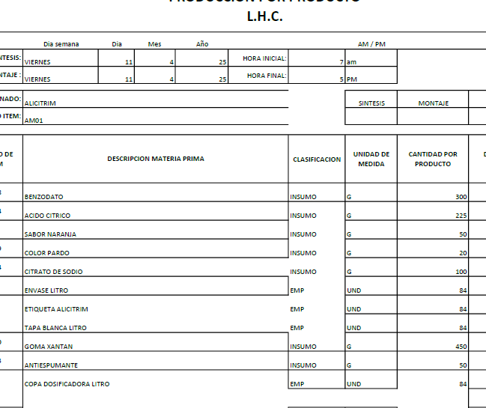
 | CODIGO | AM01
 | PRODUCTO | ALICITRIM LT | MARCA | CUBANO
 | ALMACEN | 1000 ML
REVISADO | Total Cantidad Envasada | 220
 | Cantidad Unitaria
 | Presentación | ML | JARABE
 | PESO X UND | 1000
 | VALOR COMPRA |  |  |  |  |  | FORMULA
 | CANT COMPRA | UNIDA COMPRA/ML | PRECIO COMPRA | IVA | PRECIO COMPRA | CONVERSION COSTO x UNID/GR | Cant x Und Envasadas | Und de Medida | 1 UND | PRECIO UND
 | GOMA XANTAN | 1000 | $ 15,400.00 | $ 2,926.00 | $ 18,326 | $ 16,493.40 | 900.00 | gr | 4.09 | $ 75
 | BENZODATO DE SODIO | 1000 | $ 8,000.00 | $ 1,520.00 | $ 9,520 | $ 5,712.00 | 600.00 | gr | 2.73 | $ 26
 | ACIDO CITRICO | 1000 | $ 5,400.00 | $ 1,026.00 | $ 6,426 | $ 2,891.70 | 450.00 | gr | 2.05 | $ 13
 | ANTIESPUMANTE | 3785 | $ 24.00 | $ 4.56 | $ 29 | $ 0.38 | 50.00 | gr | 0.23 | $ 0
 | SABOR-NARANJA | 1000 | $ 50,522.00 | $ 9,599.18 | $ 60,121 | $ 6,012.12 | 100.00 | gr | 0.45 | $ 27
 | COLOR-PARDO | 1000 | $ 80,268.00 | $ 15,250.92 | $ 95,519 | $ 3,820.76 | 40.00 | gr | 0.18 | $ 17
 | CITRATO DE SODIO | 1000 | $ 14,000.00 | $ 2,660.00 | $ 16,660 | $ 3,332.00 | 200.00 | gr | 0.91 | $ 15
 | KIT DE PLANTAS | 1000 | $ 50,000.00 | $ - | $ 50,000 | $ 32.02 | 0.6404494382 | Und | 0.0016 | $ 0 |  | KIT DE PLANTAS | 1 | $ 50.00 | #DIV/0! | #DIV/0! | 0.0026 | 1.00
 | BOTELLA DE LT (Con copa y Tapa) | 1 | $ 1,500.00 | $ - | $ 1,500 | $ 330,000.00 | 220 | Und | 1.00 | $ 1,500
 | Banda de seguridad(Termoencogible) por Metros | 1 | $ 300.00 |  | $ 300 | $ 66,000.00 | 220 | Und | 1.00 | $ 300
 | ETIQUETAS | 1 | $ 100.00 | $ - | $ 100 | $ 22,000.00 | 220 | Und | 1.00 | $ 100
 |  |  |  |  |  | $ 2,074 | PRECIO POR PRODUC |  |  | $ 2,074
 | GASTOS VARIOS |  | $ 3,672.93 |  | $ 3,673 | $ 3,673 | GASTOS VARIOS

 |  |  |  |  | $ 258,500.66 | $ 5,747 | COSTO TOTAL UNIDAD
 |  |  |  |  |  | $ 3,391 | 59% | UTILIDAD
 |  |  |  |  |  | $ 9,138 | PRECIO DE VENTA

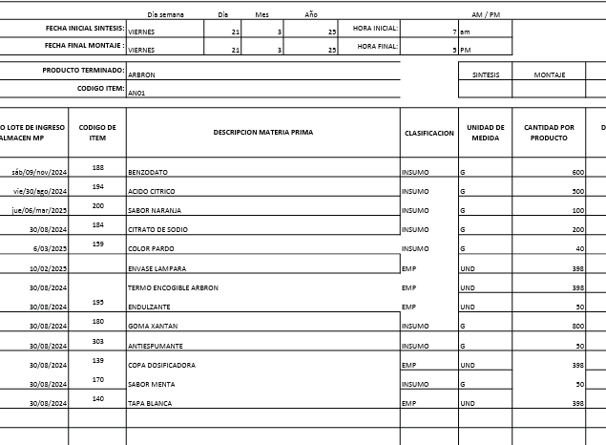
 | CODIGO | AN01
 | PRODUCTO | ARBRON | MARCA | NATURAL PALAGAR
 | ALMACEN | 500 ML
 | Total Cantidad Envasada | 390
REVISADO CON YUL 13/5/2025 | Cantidad Unitaria
 | Presentación | ML | JARABE
 | PESO X UND | 500
 | VALOR COMPRA |  |  |  |  |  | FORMULA
 | CANT COMPRA | UNIDA COMPRA/ML | PRECIO COMPRA | IVA | PRECIO COMPRA | CONVERSION COSTO x UNID/GR | Cant x Und Envasadas | Und de Medida | 1 UND | PRECIO UND
 | GOMA XANTAN | 1000 | $ 15,400.00 | $ 2,926.00 | $ 18,326 | $ 14,660.80 | 800.00 | gr | 2.05 | $ 38
 | BENZODATO DE SODIO | 1000 | $ 8,000.00 | $ 1,520.00 | $ 9,520 | $ 5,712.00 | 600.00 | gr | 1.54 | $ 15
 | ACIDO CITRICO | 1000 | $ 5,400.00 | $ 1,026.00 | $ 6,426 | $ 3,213.00 | 500.00 | gr | 1.28 | $ 8
 | CITRATO DE SODIO | 1000 | $ 14,000.00 | $ 2,660.00 | $ 16,660 | $ 3,332.00 | 200.00 | gr | 0.51 | $ 9
 | COLOR PARDO | 1000 | $ 80,268.00 | $ 15,250.92 | $ 95,519 | $ 1,910.38 | 20.00 | gr | 0.05 | $ 5
 | SABOR-NARANJA | 1000 | $ 50,522.00 | $ 9,599.18 | $ 60,121 | $ 6,012.12 | 100.00 | gr | 0.26 | $ 15
 | SABOR-MENTA | 1000 | $ 142,131.00 | $ 27,004.89 | $ 169,136 | $ 8,456.79 | 50.00 | gr | 0.13 | $ 22
 | ANTIESPUMANTE | 3785 | $ 24.00 | $ 4.56 | $ 29 | $ 0.38 | 50.00 | gr | 0.13 | $ 0
 | ENDULZANTE | 1000 | $ 45,404.00 | $ 8,626.76 | $ 54,031 | $ 2,702 | 50 | gr | 0.13 | $ 7
 | KIT DE PLANTAS | 1000 | $ 50,000.00 | $ - | $ 50,000 | $ 32.02 | 0.6404494382 | Und | 0.0016 | $ 0 |  | KIT DE PLANTAS | 1 | $ 50.00 | #DIV/0! | #DIV/0! | 0.0026 | 1.00
 | BOTELLA LAMPARA | 1 | $ 650.00 | $ - | $ 650 | $ 253,500.00 | 390 | Und | 1.00 | $ 650
 | TAPA #28 blanca | 1 | $ 70.00 | $ - | $ 70 | $ 27,300.00 | 390 | Und | 1.00 | $ 70
 | COPA PARA LAMPARA | 1 | $ 250.00 | $ - | $ 250 | $ 97,500.00 | 390 | Und | 1.00 | $ 250
LO SUME ELAINE | TERMOENCOGIBLE (ETIQUETA) BOTELLA LAMPARA ARBRON | 1 | $ - | $ - | $ - | $ - | 390 | Und | 1.00 | $ -
 |  |  |  |  |  | $ 1,088 | PRECIO POR PRODUC |  |  | $ 1,088
 | GASTOS VARIOS |  | $ 3,672.93 |  | $ 3,673 | $ 3,673 | GASTOS VARIOS

 |  |  |  |  | $ 480,737.31 | $ 4,761 | COSTO TOTAL UNIDAD
 |  |  |  |  |  | $ 3,475 | 73% | UTILIDAD
 |  |  |  |  |  | $ 8,236 | PRECIO DE VENTA

 | CODIGO | AV01
 | PRODUCTO | ARTERIO VENOSO | MARCA | PHARMA
 | ALMACEN | 500 ML
REVISADO CON YUL 17/5/2025 | Total Cantidad Envasada | 420
 | Cantidad Unitaria
 | Presentación | ML | JARABE
 | PESO X UND | 500
 | VALOR COMPRA |  |  |  |  |  | FORMULA
 | CANT COMPRA | UNIDA COMPRA/ML | PRECIO COMPRA | IVA | PRECIO COMPRA | CONVERSION COSTO x UNID/GR | Cant x Und Envasadas | Und de Medida | 1 UND | PRECIO UND
 | GOMA XANTAN | 1000 | $ 15,400.00 | $ 2,926.00 | $ 18,326 | $ 14,660.80 | 800.00 | gr | 1.90 | $ 35
 | BENZODATO DE SODIO | 1000 | $ 8,000.00 | $ 1,520.00 | $ 9,520 | $ 5,712.00 | 600.00 | gr | 1.43 | $ 14
 | ACIDO CITRICO | 1000 | $ 5,400.00 | $ 1,026.00 | $ 6,426 | $ 6,426.00 | 1000.00 | gr | 2.38 | $ 15
 | CITRATO DE SODIO | 1000 | $ 14,000.00 | $ 2,660.00 | $ 16,660 | $ 3,332.00 | 200.00 | gr | 0.48 | $ 8
 | COLOR PARDO | 1000 | $ 80,268.00 | $ 15,250.92 | $ 95,519 | $ 5,731.14 | 60.00 | gr | 0.14 | $ 14
 | SABOR-NARANJA | 1000 | $ 50,522.00 | $ 9,599.18 | $ 60,121 | $ 6,012.12 | 100.00 | gr | 0.24 | $ 14
 | SULFATO FERROSO | 1000 | $ 20,000.00 |  | $ 20,000 | $ 6,000.00 | 300.00 | gr | 0.71 | $ 14
 | ANTIESPUMANTE | 3785 | $ 24.00 | $ 4.56 | $ 29 | $ 0.75 | 100.00 | gr | 0.24 | $ 0
 | KIT DE PLANTAS | 1000 | $ 50,000.00 | $ - | $ 50,000 | $ 32.02 | 0.6404494382 | Und | 0.0016 | $ 0 |  | KIT DE PLANTAS | 1 | $ 50.00 | #DIV/0! | #DIV/0! | 0.0026 | 1.00
 | BOTELLA PHARMA | 1 | $ 650.00 | $ - | $ 650 | $ 273,000.00 | 420 | Und | 1.00 | $ 650
 | TAPA #28 blanca | 1 | $ 70.00 | $ - | $ 70 | $ 29,400.00 | 420 | Und | 1.00 | $ 70
 | Banda de seguridad(Termoencogible) por Metros | 1 | $ 300.00 | $ - | $ 300 | $ 126,000.00 | 420 | Und | 1.00 | $ 300
 | STICKER PHARMA | 1 | $ 100.00 |  | $ 100 | $ 42,000.00 | 420 | Und | 1.00 | $ 100
 | ETIQUETAS | 1 | $ 100.00 | $ - | $ 100 | $ 42,000.00 | 420 | Und | 1.00 | $ 100
 | CAJAS | 1 | $ 800.00 | $ - | $ 800 | $ 336,000.00 | 420 | Und | 1.00 | $ 800
 |  |  |  |  |  | $ 2,134.06 | PRECIO POR PRODUC |  |  | $ 2,134
 | GASTOS VARIOS |  | $ 3,672.93 |  | $ 3,673 | $ 3,673 | GASTOS VARIOS

 |  |  |  |  | $ 277,820.66 | $ 5,807 | COSTO TOTAL UNIDAD
 |  |  |  |  |  | $ 3,368 | 58% | UTILIDAD
 |  |  |  |  |  | $ 9,175 | PRECIO DE VENTA
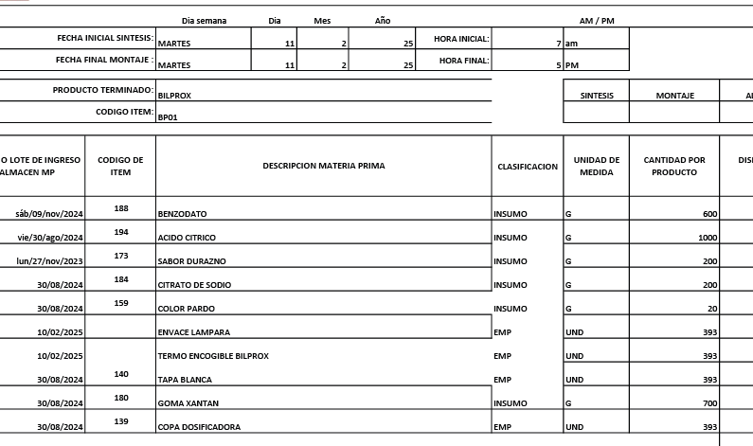

 | CODIGO | BP01
 | PRODUCTO | BIL PRO | MARCA | NATURAL PALAGAR
 | ALMACEN | 500 ML
REVISADO CON YUL 13/5/2025 | Total Cantidad Envasada | 390
 | Cantidad Unitaria
 | Presentación | ML | JARABE
 | PESO X UND | 500
 | VALOR COMPRA |  |  |  |  |  | FORMULA
 | CANT COMPRA | UNIDA COMPRA/ML | PRECIO COMPRA | IVA | PRECIO COMPRA | CONVERSION COSTO x UNID/GR | Cant x Und Envasadas | Und de Medida | 1 UND | PRECIO UND
 | GOMA XANTAN | 1000 | $ 15,400.00 | $ 2,926.00 | $ 18,326 | $ 12,828.20 | 700.00 | gr | 1.79 | $ 33
 | BENZODATO DE SODIO | 1000 | $ 8,000.00 | $ 1,520.00 | $ 9,520 | $ 5,712.00 | 600.00 | gr | 1.54 | $ 15
 | ACIDO CITRICO | 1000 | $ 5,400.00 | $ 1,026.00 | $ 6,426 | $ 6,426.00 | 1000.00 | gr | 2.56 | $ 16
 | CITRATO DE SODIO | 1000 | $ 14,000.00 | $ 2,660.00 | $ 16,660 | $ 3,332.00 | 200.00 | gr | 0.51 | $ 9
 | SABOR-DURAZNO | 1000 | $ 52,325.00 | $ 9,941.75 | $ 62,267 | $ 12,453.35 | 200.00 | gr | 0.51 | $ 32
 | COLOR-PARDO | 1000 | $ 80,268.00 | $ 15,250.92 | $ 95,519 | $ 1,910.38 | 20.00 | gr | 0.05 | $ 5
 | ANTIESPUMANTE | 3785 | $ 24.00 | $ 4.56 | $ 29 | $ 0.75 | 100.00 | gr | 0.24 | $ 0
 | KIT DE PLANTAS | 1000 | $ 50,000.00 | $ - | $ 50,000 | $ 32.02 | 0.6404494382 | Und | 0.0016 | $ 0 |  | KIT DE PLANTAS | 1 | $ 50.00 | #DIV/0! | #DIV/0! | 0.0026 | 1.00
 | BOTELLA LAMPARA | 1 | $ 650.00 | $ - | $ 650 | $ 253,500.00 | 390 | Und | 1.00 | $ 650
 | TAPA #28 blanca | 1 | $ 70.00 | $ - | $ 70 | $ 27,300.00 | 390 | Und | 1.00 | $ 70
 | COPA | 1 | $ 120.00 | $ - | $ 120 | $ 46,800.00 | 390 | Und | 1.00 | $ 120
LO SUME ELAINE | TERMOENCOGIBLE (ETIQUETA) BOTELLA LAMPARA- BILPRO | 1 | $ - | $ - | $ - | $ - | 390 | Und | 1.00 | $ -
 |  |  |  |  |  | $ 949 | PRECIO POR PRODUC |  |  | $ 949
 | GASTOS VARIOS |  | $ 3,672.93 |  | $ 3,673 | $ 3,673 | GASTOS VARIOS

 |  |  |  |  | $ 259,586.23 | $ 4,622 | COSTO TOTAL UNIDAD
 |  |  |  |  |  | $ 3,374 | 73% | UTILIDAD
 |  |  |  |  |  | $ 7,997 | PRECIO DE VENTA

 | CODIGO | B01
 | PRODUCTO | BIO 44 | MARCA | PHARMA
 | ALMACEN | 500 ML
REVISADO CON YUL 13/5/2025 | Total Cantidad Envasada | 420
 | Cantidad Unitaria
 | Presentación | ML | JARABE
 | PESO X UND | 500
 | VALOR COMPRA |  |  |  |  |  | FORMULA
 | CANT COMPRA | UNIDA COMPRA/ML | PRECIO COMPRA | IVA | PRECIO COMPRA | CONVERSION COSTO x UNID/GR | Cant x Und Envasadas | Und de Medida | 1 UND | PRECIO UND
 | GOMA XANTAN | 1000 | $ 15,400.00 | $ 2,926.00 | $ 18,326 | $ 12,828.20 | 700.00 | gr | 1.67 | $ 31
 | BENZODATO DE SODIO | 1000 | $ 8,000.00 | $ 1,520.00 | $ 9,520 | $ 3,884.16 | 408.00 | gr | 0.97 | $ 9
 | CLORURO DE MAGNESIO | 1000 | $ 18,000.00 | $ 3,420.00 | $ 21,420 | $ 149,940.00 | 7000.00 | gr | 16.67 | $ 357
 | CITRATO DE SODIO | 1000 | $ 14,000.00 | $ 2,660.00 | $ 16,660 | $ 4,264.96 | 256.00 | gr | 0.61 | $ 10
 | SABOR-GUANABANA | 1000 | $ 65,000.00 | $ 12,350.00 | $ 77,350 | $ 8,972.60 | 116.00 | gr | 0.28 | $ 21
 | COLOR-BLANCO | 1000 | $ 210,084.03 | $ 39,915.97 | $ 250,000 | $ 17,000.00 | 68.00 | gr | 0.16 | $ 40
 | ANTIESPUMANTE | 3785 | $ 24.00 | $ 4.56 | $ 29 | $ 0.75 | 100.00 | gr | 0.24 | $ 0
 | KIT DE PLANTAS | 1000 | $ 50,000.00 | $ - | $ 50,000 | $ 32.02 | 0.6404494382 | Und | 0.0016 | $ 0 |  | KIT DE PLANTAS | 1 | $ 50.00 | #DIV/0! | #DIV/0! | 0.0026 | 1.00
 | BOTELLA PHARMA | 1 | $ 650.00 | $ - | $ 650 | $ 273,000.00 | 420 | Und | 1.00 | $ 650
 | TAPA #28 blanca | 1 | $ 70.00 | $ - | $ 70 | $ 29,400.00 | 420 | Und | 1.00 | $ 70
 | Banda de seguridad(Termoencogible) por Metros | 1 | $ 300.00 | $ - | $ 300 | $ 126,000.00 | 420 |  | 1.00 | $ 300
 | ETIQUETAS | 1 | $ 100.00 | $ - | $ 100 | $ 42,000.00 | 420 | Und | 1.00 | $ 100
 | CAJAS | 1 | $ 800.00 | $ - | $ 800 | $ 336,000.00 | 420 | Und | 1.00 | $ 800
 |  |  |  |  |  | $ 2,389 | PRECIO POR PRODUC |  |  | $ 2,389
 | GASTOS VARIOS |  | $ 3,672.93 |  | $ 3,673 | $ 3,673 | GASTOS VARIOS

 |  |  |  |  | $ 445,224.56 | $ 6,062 | COSTO TOTAL UNIDAD
 |  |  |  |  |  | $ 3,334 | 55% | UTILIDAD
 |  |  |  |  |  | $ 9,396 | PRECIO DE VENTA

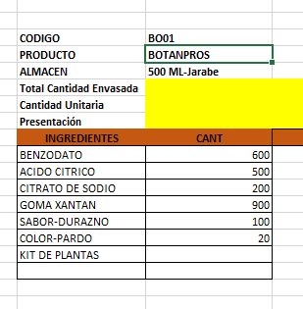
 | CODIGO | BO01
 | PRODUCTO | BOTANPROS | MARCA | N/A
 | ALMACEN | 500 ML
REVISADO CON YULL EL 13/05/2025 | Total Cantidad Envasada | 390
 | Cantidad Unitaria
 | Presentación | ML | JARABE
 | PESO X UND | 500
 | VALOR COMPRA |  |  |  |  |  | FORMULA
 | CANT COMPRA | UNIDA COMPRA/ML | PRECIO COMPRA | IVA | PRECIO COMPRA | CONVERSION COSTO x UNID/GR | Cant x Und Envasadas | Und de Medida | 1 UND | PRECIO UND
 | GOMA XANTAN | 1000 | $ 15,400.00 | $ 2,926.00 | $ 18,326 | $ 16,493.40 | 900.00 | gr | 2.31 | $ 42
 | BENZODATO DE SODIO | 1000 | $ 8,000.00 | $ 1,520.00 | $ 9,520 | $ 5,712.00 | 600.00 | gr | 1.54 | $ 15
 | ACIDO CITRICO | 1000 | $ 5,400.00 | $ 1,026.00 | $ 6,426 | $ 3,213.00 | 500.00 | gr | 1.28 | $ 8
 | CITRATO DE SODIO | 1000 | $ 14,000.00 | $ 2,660.00 | $ 16,660 | $ 3,332.00 | 200.00 | gr | 0.51 | $ 9
 | SABOR-DURAZNO | 1000 | $ 52,325.00 | $ 9,941.75 | $ 62,267 | $ 6,226.68 | 100.00 | gr | 0.26 | $ 16
 | COLOR-PARDO | 1000 | $ 80,268.00 | $ 15,250.92 | $ 95,519 | $ 1,910.38 | 20.00 | gr | 0.05 | $ 5
 | ANTIESPUMANTE | 3785 | $ 24.00 | $ 4.56 | $ 29 | $ 0.75 | 100.00 | gr | 0.24 | $ 0
 | KIT DE PLANTAS | 1000 | $ 50,000.00 | $ - | $ 50,000 | $ 32.02 | 0.6404494382 | Und | 0.0016 | $ 0 |  | KIT DE PLANTAS | 1 | $ 50.00 | #DIV/0! | #DIV/0! | 0.0026 | 1.00
 | BOTELLA FITO BLANCO- MERO MACHO LARGO | 1 | $ 700.00 | $ - | $ 700 | $ 273,000.00 | 390 | Und | 1.00 | $ 700
 | TAPA #28 blanca | 1 | $ 70.00 | $ - | $ 70 | $ 27,300.00 | 390 | Und | 1.00 | $ 70
 | COPA | 1 | $ 120.00 | $ - | $ 120 | $ 46,800.00 | 390 | Und | 1.00 | $ 120
LO SUME ELAINE | TERMOENCOGIBLE (ETIQUETA) BOTELLA LAMPARA-BOTAN PROS | 1 | $ - | $ - | $ - | $ - | 390 | Und | 1.00 | $ -
 |  |  |  |  |  | $ 985 | PRECIO POR PRODUC |  |  | $ 985
 | GASTOS VARIOS |  | $ 3,672.93 |  | $ 3,673 | $ 3,673 | GASTOS VARIOS

 |  |  |  |  | $ 259,636.23 | $ 4,658 | COSTO TOTAL UNIDAD
 |  |  |  |  |  | $ 3,353 | 72% | UTILIDAD
 |  |  |  |  |  | $ 8,011 | PRECIO DE VENTA

 | CODIGO | CO01
 | PRODUCTO | CALCUBANO LT | MARCA | CUBANO
 | ALMACEN | 1000 ML
REVISADO CON YULL EL 13/05/2025 | Total Cantidad Envasada | 220
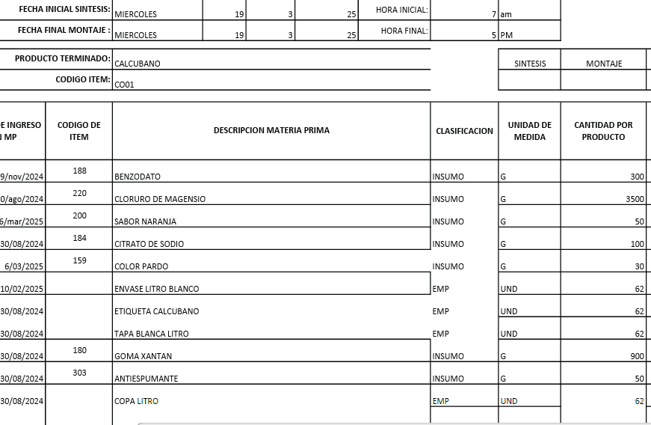
 | Cantidad Unitaria
 | Presentación | ML | JARABE
 | PESO X UND | 1000
 | VALOR COMPRA |  |  |  |  |  | FORMULA
 | CANT COMPRA | UNIDA COMPRA/ML | PRECIO COMPRA | IVA | PRECIO COMPRA | CONVERSION COSTO x UNID/GR | Cant x Und Envasadas | Und de Medida | 1 UND | PRECIO UND
 | GOMA XANTAN | 1000 | $ 15,400.00 | $ 2,926.00 | $ 18,326 | $ 12,828.20 | 700.00 | gr | 3.18 | $ 58
 | BENZODATO DE SODIO | 1000 | $ 8,000.00 | $ 1,520.00 | $ 9,520 | $ 5,712.00 | 600.00 | gr | 2.73 | $ 26
 | CLORURO DE MAGNESIO | 1000 | $ 18,000.00 | $ 3,420.00 | $ 21,420 | $ 149,940.00 | 7000.00 | gr | 31.82 | $ 682
 | CITRATO DE SODIO | 1000 | $ 4,700.00 | $ 893.00 | $ 5,593 | $ 1,677.90 | 300.00 | gr | 1.36 | $ 8
 | ANTIESPUMANTE | 3785 | $ 24.00 | $ 4.56 | $ 29 | $ 0.38 | 50.00 | gr | 0.23 | $ 0
 | SABOR-NARANJA | 1000 | $ 50,522.00 | $ 9,599.18 | $ 60,121 | $ 12,024.24 | 200.00 | gr | 0.91 | $ 55
 | COLOR-PARDO | 1000 | $ 80,268.00 | $ 15,250.92 | $ 95,519 | $ 3,820.76 | 40.00 | gr | 0.18 | $ 17
 | KIT DE PLANTAS | 1000 | $ 50,000.00 | $ - | $ 50,000 | $ 32.02 | 0.6404494382 | Und | 0.0016 | $ 0 |  | KIT DE PLANTAS | 1 | $ 50.00 | #DIV/0! | #DIV/0! | 0.0026 | 1.00
 | BOTELLA DE LT (Con copa y Tapa) | 1 | $ 1,500.00 | $ - | $ 1,500 | $ 330,000.00 | 220 | Und | 1.00 | $ 1,500
 | Banda de seguridad(Termoencogible) por Metros | 1 | $ 300.00 |  | $ 300 | $ 66,000.00 | 220 | Und | 1.00 | $ 300
 | ETIQUETAS | 1 | $ 100.00 | $ - | $ 100 | $ 22,000.00 | 220 | Und | 1.00 | $ 100
 |  |  |  |  |  | $ 2,746 | PRECIO POR PRODUC |  |  | $ 2,746
 | GASTOS VARIOS |  | $ 3,672.93 |  | $ 3,673 | $ 3,673 | GASTOS VARIOS

 |  |  |  |  | $ 262,427.66 | $ 6,419 | COSTO TOTAL UNIDAD
 |  |  |  |  |  | $ 3,338 | 52% | UTILIDAD
 |  |  |  |  |  | $ 9,756 | PRECIO DE VENTA

 | CODIGO | CT01
 | PRODUCTO | CARTILAGO DE TIBURON | MARCA | PHARMA
 | ALMACEN | 500 ML
REVISADO CON YULL EL 13/05/2025 | Total Cantidad Envasada | 420
 | Cantidad Unitaria
 | Presentación | ML | JARABE
 | PESO X UND | 500
 | VALOR COMPRA |  |  |  |  |  | FORMULA
 | CANT COMPRA | UNIDA COMPRA/ML | PRECIO COMPRA | IVA | PRECIO COMPRA | CONVERSION COSTO x UNID/GR | Cant x Und Envasadas | Und de Medida | 1 UND | PRECIO UND
 | GOMA XANTAN | 1000 | $ 15,400.00 | $ 2,926.00 | $ 18,326 | $ 12,828.20 | 700.00 | gr | 1.67 | $ 31
 | BENZODATO DE SODIO | 1000 | $ 8,000.00 | $ 1,520.00 | $ 9,520 | $ 3,884.16 | 408.00 | gr | 0.97 | $ 9
 | CLORURO DE MAGNESIO | 1000 | $ 18,000.00 | $ 3,420.00 | $ 21,420 | $ 149,940.00 | 7000.00 | gr | 16.67 | $ 357
 | CITRATO DE SODIO | 1000 | $ 4,700.00 | $ 893.00 | $ 5,593 | $ 1,431.81 | 256.00 | gr | 0.61 | $ 3
 | SABOR-GUANABANA | 1000 | $ 65,000.00 | $ 12,350.00 | $ 77,350 | $ 8,972.60 | 116.00 | gr | 0.28 | $ 21
 | COLOR-BLANCO | 1000 | $ 210,084.03 | $ 39,915.97 | $ 250,000 | $ 17,000.00 | 68.00 | gr | 0.16 | $ 40
 | ANTIESPUMANTE | 3785 | $ 24.00 | $ 4.56 | $ 29 | $ 0.38 | 50.00 | gr | 0.23 | $ 0
 | KIT DE PLANTAS | 1000 | $ 50,000.00 | $ - | $ 50,000 | $ 32.02 | 0.6404494382 | Und | 0.0016 | $ 0 |  | KIT DE PLANTAS | 1 | $ 50.00 | #DIV/0! | #DIV/0! | 0.0026 | 1.00
 | BOTELLA PHARMA | 1 | $ 650.00 | $ - | $ 650 | $ 273,000.00 | 420 | Und | 1.00 | $ 650
 | TAPA #28 blanca | 1 | $ 70.00 | $ - | $ 70 | $ 29,400.00 | 420 | Und | 1.00 | $ 70
 | Banda de seguridad(Termoencogible) por Metros | 1 | $ 300.00 | $ - | $ 300 | $ 126,000.00 | 420 | Und | 1.00 | $ 300
 | STICKER PHARMA | 1 | $ 100.00 |  | $ 100 | $ 42,000.00 | 420 | Und | 1.00 | $ 100
 | ETIQUETAS | 1 | $ 100.00 | $ - | $ 100 | $ 42,000.00 | 420 | Und | 1.00 | $ 100
 | CAJAS | 1 | $ 800.00 | $ - | $ 800 | $ 336,000.00 | 420 | Und | 1.00 | $ 800
 |  |  |  |  |  | $ 2,482 | PRECIO POR PRODUC |  |  | $ 2,482
 | GASTOS VARIOS |  | $ 3,672.93 |  | $ 3,673 | $ 3,673 | GASTOS VARIOS

 |  |  |  |  | $ 434,257.56 | $ 6,155 | COSTO TOTAL UNIDAD
 |  |  |  |  |  | $ 3,324 | 54% | UTILIDAD
 |  |  |  |  |  | $ 9,479 | PRECIO DE VENTA

 | CODIGO | CHP01
 | PRODUCTO | CHANCA PIEDRA JARABE | MARCA | PHARMA
 | ALMACEN | 500 ML
REVISADO CON YULL EL 13/05/2025 | Total Cantidad Envasada | 420
 | Cantidad Unitaria
 | Presentación | ML | JARABE
 | PESO X UND | 500
 | VALOR COMPRA |  |  |  |  |  | FORMULA
 | CANT COMPRA | UNIDA COMPRA/ML | PRECIO COMPRA | IVA | PRECIO COMPRA | CONVERSION COSTO x UNID/GR | Cant x Und Envasadas | Und de Medida | 1 UND | PRECIO UND
 | GOMA XANTAN | 1000 | $ 15,400.00 | $ 2,926.00 | $ 18,326 | $ 16,493.40 | 900.00 | gr | 2.14 | $ 39
 | BENZODATO DE SODIO | 1000 | $ 8,000.00 | $ 1,520.00 | $ 9,520 | $ 5,712.00 | 600.00 | gr | 1.43 | $ 14
 | ACIDO CITRICO | 1000 | $ 5,400.00 | $ 1,026.00 | $ 6,426 | $ 6,426.00 | 1000.00 | gr | 2.38 | $ 15
 | CITRATO DE SODIO | 1000 | $ 4,700.00 | $ 893.00 | $ 5,593 | $ 1,118.60 | 200.00 | gr | 0.48 | $ 3
 | SABOR-NARNAJA | 1000 | $ 50,522.00 | $ 9,599.18 | $ 60,121 | $ 6,012.12 | 100.00 | gr | 0.24 | $ 14
 | COLOR-PARDO | 1000 | $ 80,268.00 | $ 15,250.92 | $ 95,519 | $ 2,865.57 | 30.00 | gr | 0.07 | $ 7
 | ANTIESPUMANTE | 3785 | $ 24.00 | $ 4.56 | $ 29 | $ 0.38 | 50.00 | gr | 0.23 | $ 0
 | KIT DE PLANTAS | 1000 | $ 50,000.00 | $ - | $ 50,000 | $ 32.02 | 0.6404494382 | Und | 0.0016 | $ 0 |  | KIT DE PLANTAS | 1 | $ 50.00 | #DIV/0! | #DIV/0! | 0.0026 | 1.00
 | BOTELLA PHARMA | 1 | $ 650.00 | $ - | $ 650 | $ 273,000.00 | 420 | Und | 1.00 | $ 650
 | TAPA #28 blanca | 1 | $ 70.00 | $ - | $ 70 | $ 29,400.00 | 420 | Und | 1.00 | $ 70
 | Banda de seguridad(Termoencogible) por Metros | 1 | $ 300.00 | $ - | $ 300 | $ 126,000.00 | 420 | Und | 1.00 | $ 300
 | STICKER PHARMA | 1 | $ 100.00 |  | $ 100 | $ 42,000.00 | 420 | Und | 1.00 | $ 100
 | ETIQUETAS | 1 | $ 100.00 | $ - | $ 100 | $ 42,000.00 | 420 | Und | 1.00 | $ 100
 | CAJAS | 1 | $ 800.00 | $ - | $ 800 | $ 336,000.00 | 420 | Und | 1.00 | $ 800
 |  |  |  |  |  | $ 2,112 | PRECIO POR PRODUC |  |  | $ 2,112
 | GASTOS VARIOS |  | $ 3,672.93 |  | $ 3,673 | $ 3,673 | GASTOS VARIOS

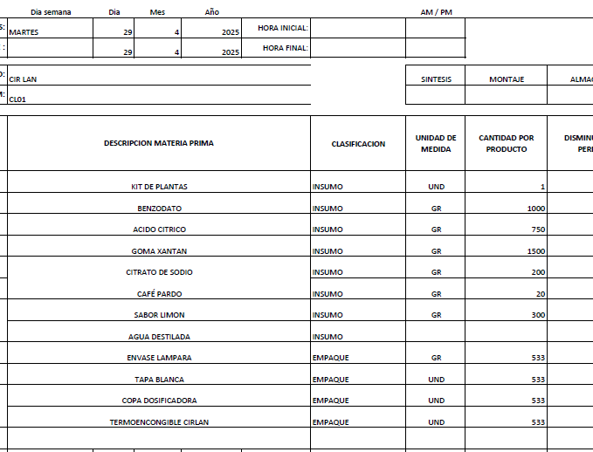
 |  |  |  |  | $ 247,553.66 | $ 5,785 | COSTO TOTAL UNIDAD
 |  |  |  |  |  | $ 3,355 | 58% | UTILIDAD
 |  |  |  |  |  | $ 9,140 | PRECIO DE VENTA

 | CODIGO | CL01
REVISADO CON YUL 14/5/2025 | PRODUCTO | CIR LAN (500ml) | MARCA | NATURAL PALAGAR
 | ALMACEN | 01
 | Total Cantidad Envasada | 390
 | Cantidad Unitaria |  |  |  |  |  |  |  |  |  | UNIDADES
 | Presentación | ML | JARABE |  |  |  |  |  |  |  | 390 |  | 390,000 | LITRO
 | PESO X UND | 500
 | VALOR COMPRA |  |  |  |  |  | FORMULA
 | CANT COMPRA | UNIDA COMPRA/ML | PRECIO COMPRA | IVA | PRECIO COMPRA | CONVERSION COSTO x UNID/GR | Cant x Und Envasadas | Und de Medida | 1 UND | PRECIO UND |  | FORMULA COMPLETA |  |  | $ COTO x ML | $ LITRO | GRAMOS | GRA TOTAL x PROD
 | GOMA XANTAN | 1000 | $ 15,400.00 | $ 2,926.00 | $ 18,326 | $ 16,493.40 | 900.00 | gr | 2.31 | $ 42.29
 | BENZODATO DE SODIO | 1000 | $ 8,000.00 | $ 1,520.00 | $ 9,520 | $ 5,712.00 | 600.00 | gr | 1.54 | $ 14.65
 | ACIDO CITRICO | 1000 | $ 5,400.00 | $ 1,026.00 | $ 6,426 | $ 3,534.30 | 550.00 | gr | 1.41 | $ 9.06
 | ANTIESPUMANTE | 3785 | $ 24.00 | $ 4.56 | $ 29 | $ 0.38 | 50.00 | gr | 0.13 | $ 0.00
 | SABOR-NARANJA | 1000 | $ 50,522.00 | $ 9,599.18 | $ 60,121 | $ 6,012.12 | 100.00 | gr | 0.26 | $ 15.42
 | COLOR-PARDO | 1000 | $ 80,268.00 | $ 15,250.92 | $ 95,519 | $ - |  | gr | 0.00 | $ -
 | CITRATO DE SODIO | 1000 | $ 4,700.00 | $ 893.00 | $ 5,593 | $ 1,118.60 | 200.00 | gr | 0.51 | $ 2.87
 | KIT DE PLANTAS | 1000 | $ 50,000.00 | $ - | $ 50,000 | $ 32.02 | 0.6404494382 | Und | 0.002 | $ 0.08 |  | KIT DE PLANTAS | 1 | $ 50.00 | $ 0.00013 | $ 0.13 | 0.0026 | 1.00
 | BOTELLA LAMPARA | 1 | $ 650.00 | $ - | $ 650 | $ 253,500.00 | 390 | Und | 1.00 | $ 650.00
 | TAPA #28 blanca | 1 | $ 70.00 |  | $ 70 | $ 27,300.00 | 390 | Und | 1.00 | $ 70.00
 | COPA PARA LAMPARA | 1 | $ 250.00 |  | $ 250 | $ 97,500.00 | 390 | Und | 1.00 | $ 250.00
LO SUME ELAINE | TERMOENCOGIBLE (ETIQUETA) BOTELLA LAMPARA- CIR LAN LITRO | 1 | $ - |  | $ - | $ - | 390 | Und | 1.00 | $ -
 |  |  |  |  |  | $ 1,054 | PRECIO POR PRODUC |  |  | $ 1,054
 | GASTOS VARIOS |  | $ 3,672.93 |  | $ 3,673 | $ 3,673 | GASTOS VARIOS

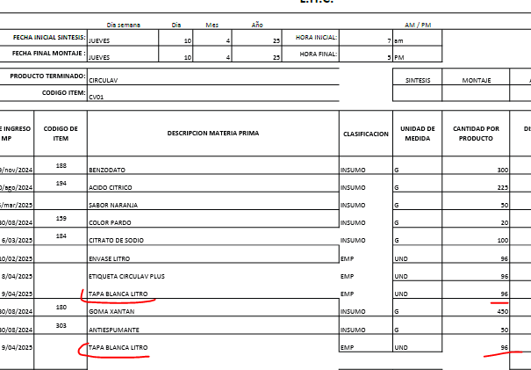
 |  |  |  |  | $ 246,503.66 | $ 4,727 | COSTO TOTAL UNIDAD
 |  |  |  |  |  | $ 3,451 | 73% | UTILIDAD
 |  |  |  |  |  | $ 8,178 | PRECIO DE VENTA

 | CODIGO | CV01
 | PRODUCTO | CIRCULAV LT | MARCA | CUBANO
 | ALMACEN | 1000 ML
REVISADO CON YUL 14/5/2025 | Total Cantidad Envasada | 220
 | Cantidad Unitaria
 | Presentación | ML | JARABE
 | PESO X UND | 1000
 | VALOR COMPRA |  |  |  |  |  | FORMULA
 | CANT COMPRA | UNIDA COMPRA/ML | PRECIO COMPRA | IVA | PRECIO COMPRA | CONVERSION COSTO x UNID/GR | Cant x Und Envasadas | Und de Medida | 1 UND | PRECIO UND
 | GOMA XANTAN | 1000 | $ 15,400.00 | $ 2,926.00 | $ 18,326 | $ 16,493.40 | 900.00 | gr | 4.09 | $ 75
 | BENZODATO DE SODIO | 1000 | $ 8,000.00 | $ 1,520.00 | $ 9,520 | $ 5,712.00 | 600.00 | gr | 2.73 | $ 26
 | ACIDO CITRICO | 1000 | $ 5,400.00 | $ 1,026.00 | $ 6,426 | $ 3,534.30 | 550.00 | gr | 2.50 | $ 16
 | SABOR-NARANJA | 1000 | $ 50,522.00 | $ 9,599.18 | $ 60,121 | $ 6,012.12 | 100.00 | gr | 0.45 | $ 27
 | COLOR-PARDO | 1000 | $ 80,268.00 | $ 15,250.92 | $ 95,519 | $ 2,387.97 | 25.00 | gr | 0.11 | $ 11
 | CITRATO DE SODIO | 1000 | $ 4,700.00 | $ 893.00 | $ 5,593 | $ 1,118.60 | 200.00 | gr | 0.91 | $ 5
 | ANTIESPUMANTE | 3785 | $ 24.00 | $ 4.56 | $ 29 | $ 0.38 | 50.00 | gr | 0.23 | $ 0
 | KIT DE PLANTAS | 1000 | $ 50,000.00 | $ - | $ 50,000 | $ 32.02 | 0.6404494382 | Und | 0.00 | $ 0 |  | KIT DE PLANTAS | 1 | $ 50.00 | #DIV/0! | #DIV/0! | 0.0026 | 1.00
 | BOTELLA DE LT (Con copa y Tapa) | 1 | $ 1,500.00 |  | $ 1,500 | $ 330,000.00 | 220 | Und | 1.00 | $ 1,500
 | Banda de seguridad(Termoencogible) por Metros | 1 | $ 300.00 | $ - | $ 300 | $ 66,000.00 | 220 | Und | 1.00 | $ 300
 | ETIQUETAS | 1 | $ 100.00 | $ - | $ 100 | $ 22,000.00 | 220 | Und | 1.00 | $ 100
 |  |  |  |  |  | $ 2,060 | PRECIO POR PRODUC |  |  | $ 2,060
 | GASTOS VARIOS |  | $ 3,672.93 |  | $ 3,673 | $ 3,673 | GASTOS VARIOS

 |  |  |  |  | $ 247,433.66 | $ 5,733 | COSTO TOTAL UNIDAD
 |  |  |  |  |  | $ 3,211 | 56% | UTILIDAD
 |  |  |  |  |  | $ 8,944 | PRECIO DE VENTA

 | CODIGO | CG01
REVISADO CON YUL 14/5/2025 | PRODUCTO | COLAGENO | MARCA | PHARMA
 | ALMACEN | 500 ML
 | Total Cantidad Envasada | 420
 | Cantidad Unitaria
 | Presentación | ML | JARABE
 | PESO X UND | 500
 | VALOR COMPRA |  |  |  |  |  | FORMULA
 | CANT COMPRA | UNIDA COMPRA/ML | PRECIO COMPRA | IVA | PRECIO COMPRA | CONVERSION COSTO x UNID/GR | Cant x Und Envasadas | Und de Medida | 1 UND | PRECIO UND
 | GOMA XANTAN | 1000 | $ 15,400.00 | $ 2,926.00 | $ 18,326 | $ 16,493.40 | 900.00 | gr | 2.31 | $ 42
 | BENZODATO DE SODIO | 1000 | $ 8,000.00 | $ 1,520.00 | $ 9,520 | $ 5,712.00 | 600.00 | gr | 1.54 | $ 15
 | ACIDO CITRICO | 1000 | $ 5,400.00 | $ 1,026.00 | $ 6,426 | $ 3,213.00 | 500.00 | gr | 1.28 | $ 8
 | CITRATO DE SODIO | 1000 | $ 14,000.00 | $ 2,660.00 | $ 16,660 | $ 3,332.00 | 200.00 | gr | 0.51 | $ 9
 | SABOR-DURAZNO | 1000 | $ 52,325.00 | $ 9,941.75 | $ 62,267 | $ 6,226.68 | 100.00 | gr | 0.26 | $ 16
 | COLOR-BLANCO | 1000 | $ 210,084.03 | $ 39,915.97 | $ 250,000 | $ 5,000.00 | 20.00 | gr | 0.05 | $ 13
 | CLORURO DE MAGNESIO | 1000 | $ 18,000.00 | $ 3,420.00 | $ 21,420 | $ 149,940.00 | 7000.00 | gr | 17.95 | $ 384
 | ANTIESPUMANTE | 3785 | $ 24.00 | $ 4.56 | $ 29 | $ 0.38 | 50.00 | gr | 0.23 | $ 0
 | KIT DE PLANTAS | 1000 | $ 50,000.00 | $ - | $ 50,000 | $ 32.02 | 0.6404494382 | Und | 0.00 | $ 0 |  | KIT DE PLANTAS | 1 | $ 50.00 | #DIV/0! | #DIV/0! | 0.0026 | 1.00
 | BOTELLA PHARMA | 1 | $ 650.00 | $ - | $ 650 | $ 273,000.00 | 420 | Und | 1.08 | $ 700
 | TAPA #28 blanca | 1 | $ 70.00 | $ - | $ 70 | $ 29,400.00 | 420 | Und | 1.08 | $ 75
 | Banda de seguridad(Termoencogible) por Metros | 1 | $ 300.00 | $ - | $ 300 | $ 126,000.00 | 420 | Und | 1.08 | $ 323
 | STICKER PHARMA | 1 | $ 100.00 | $ - | $ 100 | $ 42,000.00 | 420 | Und | 1.08 | $ 108
 | ETIQUETAS | 1 | $ 100.00 | $ - | $ 100 | $ 42,000.00 | 420 | Und | 1.08 | $ 108
 | CAJAS | 1 | $ 800.00 | $ - | $ 800 | $ 336,000.00 | 420 | Und | 1.08 | $ 862
 |  |  |  |  |  | $ 2,662 | PRECIO POR PRODUC |  |  | $ 2,662
 | GASTOS VARIOS |  | $ 3,672.93 |  | $ 3,673 | $ 3,673 | GASTOS VARIOS

 |  |  |  |  | $ 436,667.31 | $ 6,335 | COSTO TOTAL UNIDAD
 |  |  |  |  |  | $ 3,358 | 53% | UTILIDAD
 |  |  |  |  |  | $ 9,693 | PRECIO DE VENTA

 | CODIGO | CCN01
REVISADO CON YUL 14/5/2025 | PRODUCTO | COLON CLEARSEN
 | ALMACEN | 500 ML
 | Total Cantidad Envasada | 420
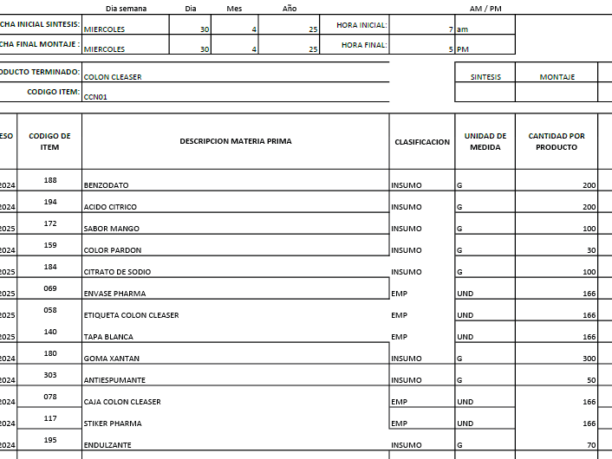
 | MARCA | PHARMA
 | Presentación | JARABE ML
 | PESO X UND | 500
 | VALOR COMPRA |  |  |  |  |  | FORMULA
 | CANT COMPRA | UNIDA COMPRA/ML | PRECIO COMPRA | IVA | PRECIO COMPRA | CONVERSION COSTO x UNID/GR | Cant x Und Envasadas | Und de Medida | 1 UND | PRECIO UND
 | GOMA XANTAN | 1000 | $ 15,400.00 | $ 2,926.00 | $ 18,326 | $ 16,493.40 | 900.00 | gr | 2.14 | $ 39
 | BENZODATO DE SODIO | 1000 | $ 8,000.00 | $ 1,520.00 | $ 9,520 | $ 5,712.00 | 600.00 | gr | 1.43 | $ 14
 | ACIDO CITRICO | 1000 | $ 5,400.00 | $ 1,026.00 | $ 6,426 | $ 6,426.00 | 1000.00 | gr | 2.38 | $ 15
 | CITRATO DE SODIO | 1000 | $ 4,700.00 | $ 893.00 | $ 5,593 | $ 1,118.60 | 200.00 | gr | 0.48 | $ 3
 | SABOR-MANGO | 1000 | $ 53,393.00 | $ 10,144.67 | $ 63,538 | $ 6,734.99 | 106.00 | gr | 0.25 | $ 16
 | COLOR-PARDO | 1000 | $ 80,268.00 | $ 15,250.92 | $ 95,519 | $ 2,865.57 | 30.00 | gr | 0.07 | $ 7
 | ENDULZANTE | 1000 | $ 45,404.00 | $ 8,626.76 | $ 54,031 | $ 16,209.23 | 300.00 | gr | 0.71 | $ 39
 | ANTIESPUMANTE | 3785 | $ 24.00 | $ 4.56 | $ 29 | $ 0.38 | 50.00 | gr | 0.12
 | KIT DE PLANTAS | 1000 | $ 50,000.00 | $ - | $ 50,000 | $ 32.02 | 0.6404494382 | Und | 0.00 | $ 0 |  | KIT DE PLANTAS | 1 | $ 50.00 | #DIV/0! | #DIV/0! | 0.0026 | 1.00
 | BOTELLA PHARMA | 1 | $ 650.00 | $ - | $ 650 | $ 273,000.00 | 420 | Und | 1.00 | $ 650
 | TAPA #28 blanca | 1 | $ 70.00 | $ - | $ 70 | $ 29,400.00 | 420 | Und | 1.00 | $ 70
 | Banda de seguridad(Termoencogible) por Metros | 1 | $ 300.00 | $ - | $ 300 | $ 126,000.00 | 420 | Und | 1.00 | $ 300
 | STICKER PHARMA | 1 | $ 100.00 | $ - | $ 100 | $ 42,000.00 | 420 | Und | 1.00 | $ 100
 | ETIQUETAS | 1 | $ 100.00 | $ - | $ 100 | $ 42,000.00 | 420 | Und | 1.00 | $ 100
 | CAJAS | 1 | $ 800.00 | $ - | $ 800 | $ 336,000.00 | 420 | Und | 1.00 | $ 800
 |  |  |  |  |  | $ 2,152 | PRECIO POR PRODUC |  |  | $ 2,152
 | GASTOS VARIOS |  | $ 3,672.93 |  | $ 3,673 | $ 3,673 | GASTOS VARIOS

 |  |  |  |  | $ 305,000.91 | $ 5,825 | COSTO TOTAL UNIDAD
 |  |  |  |  |  | $ 3,379 | 58% | UTILIDAD
 |  |  |  |  |  | $ 9,204 | PRECIO DE VENTA

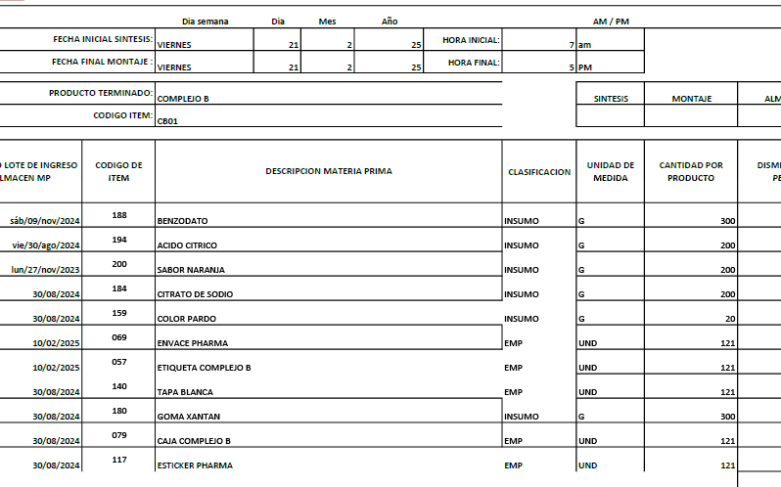
 | CODIGO | CB01
REVISADO CON YUL 14/5/2025 | PRODUCTO | COMPLEJO B | MARCA | PHARMA
 | ALMACEN | 500 ML
 | Total Cantidad Envasada | 420
 | Cantidad Unitaria
 | Presentación | ML | JARABE
 | PESO X UND | 500
 | VALOR COMPRA |  |  |  |  |  | FORMULA
 | CANT COMPRA | UNIDA COMPRA/ML | PRECIO COMPRA | IVA | PRECIO COMPRA | CONVERSION COSTO x UNID/GR | Cant x Und Envasadas | Und de Medida | 1 UND | PRECIO UND
 | GOMA XANTAN | 1000 | $ 15,400.00 | $ 2,926.00 | $ 18,326 | $ 14,660.80 | 800.00 | gr | 1.90 | $ 35
 | BENZODATO DE SODIO | 1000 | $ 8,000.00 | $ 1,520.00 | $ 9,520 | $ 5,712.00 | 600.00 | gr | 1.43 | $ 14
 | ACIDO CITRICO | 1000 | $ 5,400.00 | $ 1,026.00 | $ 6,426 | $ 1,927.80 | 300.00 | gr | 0.71 | $ 5
 | SABOR-NARANJA | 1000 | $ 50,522.00 | $ 9,599.18 | $ 60,121 | $ 12,024.24 | 200.00 | gr | 0.48 | $ 29
 | CITRATO DE SODIO | 1000 | $ 4,700.00 | $ 893.00 | $ 5,593 | $ 1,398.25 | 250.00 | gr | 0.60 | $ 3
 | COLOR-PARDO | 1000 | $ 80,268.00 | $ 15,250.92 | $ 95,519 | $ 5,731.14 | 60.00 | gr | 0.14 | $ 14
 | SULFATO FERROSO | 1000 | $ 20,000.00 |  | $ 20,000 | $ 20,000.00 | 1000.00 | gr | 2.38 | $ 48
 | ENDULZANTE | 1000 | $ 45,404.00 | $ 8,626.76 | $ 54,031 | $ 5,403.08 | 100.00 | gr | 0.24 | $ 13
 | ANTIESPUMANTE | 3785 | $ 24.00 | $ 4.56 | $ 29 | $ 0.38 | 50.00 | gr | 0.12
 | KIT DE PLANTAS | 1000 | $ 50,000.00 | $ - | $ 50,000 | $ 32.02 | 0.6404494382 | Und | 0.00 | $ 0 |  | KIT DE PLANTAS | 1 | $ 50.00 | #DIV/0! | #DIV/0! | 0.0026 | 1.00
 | BOTELLA PHARMA | 1 | $ 650.00 | $ - | $ 650 | $ 273,000.00 | 420 | Und | 1.00 | $ 650
 | TAPA #28 blanca | 1 | $ 70.00 | $ - | $ 70 | $ 29,400.00 | 420 | Und | 1.00 | $ 70
 | Banda de seguridad(Termoencogible) por Metros | 1 | $ 300.00 | $ - | $ 300 | $ 126,000.00 | 420 | Und | 1.00 | $ 300
 | STICKER PHARMA | 1 | $ 100.00 |  | $ 100 | $ 42,000.00 | 420 | Und | 1.00 | $ 100
 | ETIQUETAS | 1 | $ 100.00 | $ - | $ 100 | $ 42,000.00 | 420 | Und | 1.00 | $ 100
 | CAJAS | 1 | $ 800.00 | $ - | $ 800 | $ 336,000.00 | 420 | Und | 1.00 | $ 800
 |  |  |  |  |  | $ 2,179 | PRECIO POR PRODUC |  |  | $ 2,179
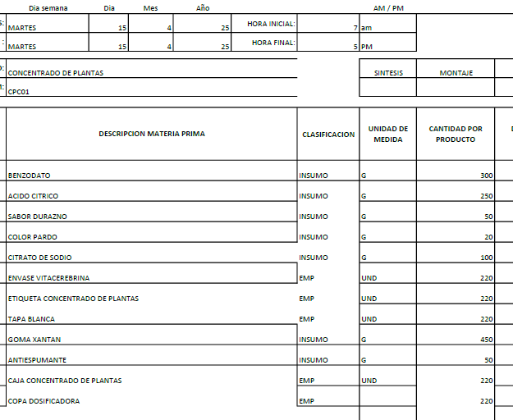
 | GASTOS VARIOS |  | $ 3,672.93 |  | $ 3,673 | $ 3,673 | GASTOS VARIOS

 |  |  |  |  | $ 321,584.42 | $ 5,852 | COSTO TOTAL UNIDAD
 |  |  |  |  |  | $ 3,394 | 58% | UTILIDAD
 |  |  |  |  |  | $ 9,246 | PRECIO DE VENTA

 | CODIGO | CPC01
REVISADO CON YUL 14/5/2025 | PRODUCTO | CONCENTRADO DE PLANTAS CUBANA | MARCA | CUBANO
 | ALMACEN | 500 ML
 | Total Cantidad Envasada | 420
 | Cantidad Unitaria
 | Presentación | ML | JARABE
 | PESO X UND | 500
 | VALOR COMPRA |  |  |  |  |  | FORMULA
 | CANT COMPRA | UNIDA COMPRA/ML | PRECIO COMPRA | IVA | PRECIO COMPRA | CONVERSION COSTO x UNID/GR | Cant x Und Envasadas | Und de Medida | 1 UND | PRECIO UND
 | GOMA XANTAN | 1000 | $ 15,400.00 | $ 2,926.00 | $ 18,326 | $ 16,493.40 | 900.00 | gr | 2.14 | $ 39
 | BENZODATO DE SODIO | 1000 | $ 8,000.00 | $ 1,520.00 | $ 9,520 | $ 5,712.00 | 600.00 | gr | 1.43 | $ 14
 | ACIDO CITRICO | 1000 | $ 5,400.00 | $ 1,026.00 | $ 6,426 | $ 3,213.00 | 500.00 | gr | 1.19 | $ 8
 | ANTIESPUMANTE | 3785 | $ 24.00 | $ 4.56 | $ 29 | $ 0.38 | 50.00 | gr | 0.12 | $ 0
 | SABOR DURAZNO | 1000 | $ 52,325.00 | $ 9,941.75 | $ 62,267 | $ 6,226.68 | 100.00 | gr | 0.24 | $ 15
 | COLOR-PARDO | 1000 | $ 80,268.00 | $ 15,250.92 | $ 95,519 | $ 1,910.38 | 20.00 | gr | 0.05 | $ 5
 | CITRATO DE SODIO | 1000 | $ 4,700.00 | $ 893.00 | $ 5,593 | $ 1,119 | 200 | gr | 0.48 | $ 3
 | KIT DE PLANTAS | 1000 | $ 50,000.00 | $ - | $ 50,000 | $ 32.02 | 0.6404494382 | Und | 0.00 | $ 0 |  | KIT DE PLANTAS | 1 | $ 50.00 | #DIV/0! | #DIV/0! | 0.0026 | 1.00
 | BOTELLA CUBANOS | 1 | $ 650.00 | $ - | $ 650 | $ 273,000.00 | 420 | Und | 1.00 | $ 650
 | TAPA #28 blanca | 1 | $ 70.00 | $ - | $ 70 | $ 29,400.00 | 420 | Und | 1.00 | $ 70
 | Banda de seguridad(Termoencogible) por Metros | 1 | $ 300.00 | $ - | $ 300 | $ 126,000.00 | 420 | Und | 1.00 | $ 300
 | COPA | 1 | $ 120.00 | $ - | $ 120 | $ 50,400.00 | 420 | Und | 1.00 | $ 120
 | ETIQUETAS | 1 | $ 100.00 | $ - | $ 100 | $ 42,000.00 | 420 | Und | 1.00 | $ 100
 | CAJAS | 1 | $ 800.00 | $ - | $ 800 | $ 336,000.00 | 420 | Und | 1.00 | $ 800
 |  |  |  |  |  | $ 2,123 | PRECIO POR PRODUC |  |  | $ 2,123
 | GASTOS VARIOS |  | $ 3,672.93 |  | $ 3,673 | $ 3,673 | GASTOS VARIOS

 |  |  |  |  | $ 249,719.23 | $ 5,796 | COSTO TOTAL UNIDAD
 |  |  |  |  |  | $ 3,303 | 57% | UTILIDAD
 |  |  |  |  |  | $ 9,099 | PRECIO DE VENTA

 | CODIGO | CI01
REVISADO CON YUL 14/5/2025 | PRODUCTO | COPA DE INDIO | MARCA | PHARMA
 | ALMACEN | 500 ML
 | Total Cantidad Envasada | 420
 | Cantidad Unitaria
 | Presentación | ML | JARABE
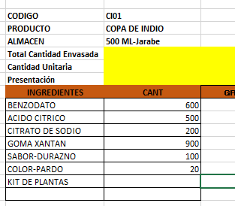
 | PESO X UND | 500
 | VALOR COMPRA |  |  |  |  |  | FORMULA
 | CANT COMPRA | UNIDA COMPRA/ML | PRECIO COMPRA | IVA | PRECIO COMPRA | CONVERSION COSTO x UNID/GR | Cant x Und Envasadas | Und de Medida | 1 UND | PRECIO UND
 | GOMA XANTAN | 1000 | $ 15,400.00 | $ 2,926.00 | $ 18,326 | $ 16,493.40 | 900.00 | gr | 2.14 | $ 39
 | BENZODATO DE SODIO | 1000 | $ 8,000.00 | $ 1,520.00 | $ 9,520 | $ 5,712.00 | 600.00 | gr | 1.43 | $ 14
 | ACIDO CITRICO | 1000 | $ 5,400.00 | $ 1,026.00 | $ 6,426 | $ 3,213.00 | 500.00 | gr | 1.19 | $ 8
 | SABOR-DURAZNO | 1000 | $ 52,325.00 | $ 9,941.75 | $ 62,267 | $ 6,226.68 | 100.00 | gr | 0.24 | $ 15
 | CITRATO DE SODIO | 1000 | $ 4,700.00 | $ 893.00 | $ 5,593 | $ 1,118.60 | 200.00 | gr | 0.48 | $ 3
 | COLOR-PARDO | 1000 | $ 80,268.00 | $ 15,250.92 | $ 95,519 | $ 1,910.38 | 20.00 | gr | 0.05 | $ 5
 | ANTIESPUMANTE | 3785 | $ 24.00 | $ 4.56 | $ 29 | $ 0.38 | 50.00 | gr | 0.12 | $ 0
 | KIT DE PLANTAS | 1000 | $ 50,000.00 | $ - | $ 50,000 | $ 32.02 | 0.6404494382 | Und | 0.00 | $ 0 |  | KIT DE PLANTAS | 1 | $ 50.00 | #DIV/0! | #DIV/0! | 0.0026 | 1.00
 | BOTELLA PHARMA | 1 | $ 650.00 | $ - | $ 650 | $ 273,000.00 | 420 | Und | 1.00 | $ 650
 | TAPA #28 blanca | 1 | $ 70.00 | $ - | $ 70 | $ 29,400.00 | 420 | Und | 1.00 | $ 70
 | Banda de seguridad(Termoencogible) por Metros | 1 | $ 300.00 | $ - | $ 70 | $ 29,400.00 | 420 | Und | 1.00 | $ 70
 | STICKER PHARMA | 1 | $ 100.00 |  | $ 300 | $ 126,000.00 | 420 | Und | 1.00 | $ 300
 | ETIQUETAS | 1 | $ 100.00 | $ - | $ 100 | $ 42,000.00 | 420 | Und | 1.00 | $ 100
 | CAJAS | 1 | $ 800.00 | $ - | $ 800 | $ 336,000.00 | 420 | Und | 1.00 | $ 800
 |  |  |  |  |  | $ 2,073 | PRECIO POR PRODUC |  |  | $ 2,073
 | GASTOS VARIOS |  | $ 3,672.93 |  | $ 3,673 | $ 3,673 | GASTOS VARIOS

 |  |  |  |  | $ 249,669.23 | $ 5,746 | COSTO TOTAL UNIDAD
 |  |  |  |  |  | $ 3,390 | 59% | UTILIDAD
 |  |  |  |  |  | $ 9,135 | PRECIO DE VENTA

 | CODIGO | DZ01
 | PRODUCTO | DIABETIZAN | MARCA | PHARMA
REVISADO CON YUL 14/5/2025 | ALMACEN | 500 ML
 | Total Cantidad Envasada | 420
 | Cantidad Unitaria
 | Presentación | ML | JARABE
 | PESO X UND | 500
 | VALOR COMPRA |  |  |  |  |  | FORMULA
 | CANT COMPRA | UNIDA COMPRA/ML | PRECIO COMPRA | IVA | PRECIO COMPRA | CONVERSION COSTO x UNID/GR | Cant x Und Envasadas | Und de Medida | 1 UND | PRECIO UND
 | GOMA XANTAN | 1000 | $ 15,400.00 | $ 2,926.00 | $ 18,326 | $ 12,828.20 | 700.00 | gr | 1.67 | $ 31
 | BENZODATO DE SODIO | 1000 | $ 8,000.00 | $ 1,520.00 | $ 9,520 | $ 5,712.00 | 600.00 | gr | 1.43 | $ 14
 | ACIDO CITRICO | 1000 | $ 5,400.00 | $ 1,026.00 | $ 6,426 | $ 6,426.00 | 1000.00 | gr | 2.38 | $ 15
 | SABOR-MANGO | 1000 | $ 53,393.00 | $ 10,144.67 | $ 63,538 | $ 6,353.77 | 100.00 | gr | 0.24 | $ 15
 | CITRATO DE SODIO | 1000 | $ 4,700.00 | $ 893.00 | $ 5,593 | $ 1,118.60 | 200.00 | gr | 0.48 | $ 3
 | COLOR-PARDO | 1000 | $ 80,268.00 | $ 15,250.92 | $ 95,519 | $ 2,101.42 | 22.00 | gr | 0.05 | $ 5
 | ENDULZANTE | 1000 | $ 45,404.00 | $ 8,626.76 | $ 54,031 | $ 5,403.08 | 100.00 | gr | 0.24 | $ 13
 | ANTIESPUMANTE | 3785 | $ 24.00 | $ 4.56 | $ 29 | $ 0.38 | 50.00 | gr | 0.12 | $ 0
 | KIT DE PLANTAS | 1000 | $ 50,000.00 | $ - | $ 50,000 | $ 32.02 | 0.6404494382 | Und | 0.00 | $ 0 |  | KIT DE PLANTAS | 1 | $ 50.00 | #DIV/0! | #DIV/0! | 0.0026 | 1.00
 | BOTELLA PHARMA | 1 | $ 650.00 | $ - | $ 650 | $ 273,000.00 | 420 | Und | 1.00 | $ 650
 | TAPA #28 blanca | 1 | $ 70.00 | $ - | $ 70 | $ 29,400.00 | 420 | Und | 1.00 | $ 70
 | Banda de seguridad(Termoencogible) por Metros | 1 | $ 300.00 | $ - | $ 300 | $ 126,000.00 | 420 | Und | 1.00 | $ 300
 | STICKER PHARMA | 1 | $ 100.00 |  | $ 100 | $ 42,000.00 | 420 |  | 1.00 | $ 100
 | ETIQUETAS | 1 | $ 100.00 | $ - | $ 100 | $ 42,000.00 | 420 | Und | 1.00 | $ 100
 | CAJAS | 1 | $ 800.00 | $ - | $ 800 | $ 336,000.00 | 420 | Und | 1.00 | $ 800
 |  |  |  |  |  | $ 2,115 | PRECIO POR PRODUC |  |  | $ 2,115
 | GASTOS VARIOS |  | $ 3,672.93 |  | $ 3,673 | $ 3,673 | GASTOS VARIOS

 |  |  |  |  | $ 305,000.91 | $ 5,788 | COSTO TOTAL UNIDAD
 |  |  |  |  |  | $ 3,357 | 58% | UTILIDAD
 |  |  |  |  |  | $ 9,145 | PRECIO DE VENTA

 | CODIGO | EDM01
REVISADO CON YUL 14/5/2025 | PRODUCTO | ENFERMEDADES DE LA MUJER | MARCA | PHARMA
 | ALMACEN | 500 ML
 | Total Cantidad Envasada | 420
 | Cantidad Unitaria
 | Presentación | ML | JARABE
 | PESO X UND | 500
 | VALOR COMPRA |  |  |  |  |  | FORMULA
 | CANT COMPRA | UNIDA COMPRA/ML | PRECIO COMPRA | IVA | PRECIO COMPRA | CONVERSION COSTO x UNID/GR | Cant x Und Envasadas | Und de Medida | 1 UND | PRECIO UND
 | GOMA XANTAN | 1000 | $ 15,400.00 | $ 2,926.00 | $ 18,326 | $ 16,493.40 | 900.00 | gr | 2.14 | $ 39
 | BENZODATO DE SODIO | 1000 | $ 8,000.00 | $ 1,520.00 | $ 9,520 | $ 5,712.00 | 600.00 | gr | 1.43 | $ 14
 | ACIDO CITRICO | 1000 | $ 5,400.00 | $ 1,026.00 | $ 6,426 | $ 6,426.00 | 1000.00 | gr | 2.38 | $ 15
 | SABOR-FRESA | 1000 | $ 49,240.00 | $ 9,355.60 | $ 58,596 | $ 5,859.56 | 100.00 | gr | 0.24 | $ 14
 | CITRATO DE SODIO | 1000 | $ 4,700.00 | $ 893.00 | $ 5,593 | $ 1,118.60 | 200.00 | gr | 0.48 | $ 3
 | COLOR-ROJO | 1000 | $ 63,103.00 | $ 11,989.57 | $ 75,093 | $ 1,501.85 | 20.00 | gr | 0.05 | $ 4
 | ANTIESPUMANTE | 3785 | $ 24.00 | $ 4.56 | $ 29 | $ 0.38 | 50.00 | gr | 0.12 | $ 0
 | ENDULZANTE | 1000 | $ 45,404.00 | $ 8,626.76 | $ 54,031 | $ 8,104.61 | 150.00 | gr | 0.36 | $ 19
 | KIT DE PLANTAS | 1000 | $ 50,000.00 | $ - | $ 50,000 | $ 32.02 | 0.6404494382 | Und | 0.00 | $ 0 |  | KIT DE PLANTAS | 1 | $ 50.00 | #DIV/0! | #DIV/0! | 0.0026 | 1.00
 | BOTELLA PHARMA | 1 | $ 650.00 | $ - | $ 650 | $ 273,000.00 | 420 | Und | 1.00 | $ 650
 | TAPA #28 blanca | 1 | $ 70.00 | $ - | $ 70 | $ 29,400.00 | 420 | Und | 1.00 | $ 70
 | Banda de seguridad(Termoencogible) por Metros | 1 | $ 300.00 | $ - | $ 300 | $ 126,000.00 | 420 | Und | 1.00 | $ 300
 | STICKER PHARMA | 1 | $ 100.00 |  | $ 100 | $ 42,000.00 | 420 | Und | 1.00 | $ 100
 | ETIQUETAS | 1 | $ 100.00 | $ - | $ 100 | $ 42,000.00 | 420 | Und | 1.00 | $ 100
 | CAJAS | 1 | $ 800.00 | $ - | $ 800 | $ 336,000.00 | 420 | Und | 1.00 | $ 800
 |  |  |  |  |  | $ 2,128 | PRECIO POR PRODUC |  |  | $ 2,128
 | GASTOS VARIOS |  | $ 3,672.93 |  | $ 3,673 | $ 3,673 | GASTOS VARIOS

 |  |  |  |  | $ 279,632.49 | $ 5,801 | COSTO TOTAL UNIDAD
 |  |  |  |  |  | $ 3,364 | 58% | UTILIDAD
 |  |  |  |  |  | $ 9,165 | PRECIO DE VENTA

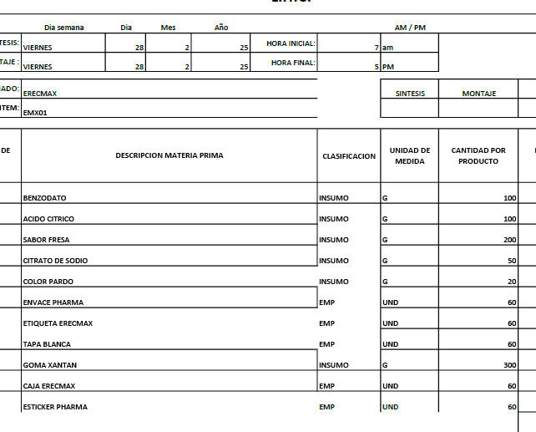

 | CODIGO | EMX01
REVISADO CON YUL 14/5/2025 | PRODUCTO | ERECMAX | MARCA | PHARMA
 | ALMACEN | 500 ML
 | Total Cantidad Envasada | 420
 | Cantidad Unitaria
 | Presentación | ML | JARABE
 | PESO X UND | 500
 | VALOR COMPRA |  |  |  |  |  | FORMULA
 | CANT COMPRA | UNIDA COMPRA/ML | PRECIO COMPRA | IVA | PRECIO COMPRA | CONVERSION COSTO x UNID/GR | Cant x Und Envasadas | Und de Medida | 1 UND | PRECIO UND
 | GOMA XANTAN | 1000 | $ 15,400.00 | $ 2,926.00 | $ 18,326 | $ 12,828.20 | 700.00 | gr | 1.67 | $ 31
 | BENZODATO DE SODIO | 1000 | $ 8,000.00 | $ 1,520.00 | $ 9,520 | $ 5,712.00 | 600.00 | gr | 1.43 | $ 14
 | ACIDO CITRICO | 1000 | $ 5,400.00 | $ 1,026.00 | $ 6,426 | $ 6,426.00 | 1000.00 | gr | 2.38 | $ 15
 | SABOR-TROPICAL | 1000 | $ 65,135.00 | $ 12,375.65 | $ 77,511 | $ 38,755.33 | 500.00 | gr | 1.19 | $ 92
 | COLOR-PARDO | 1000 | $ 80,268.00 | $ 15,250.92 | $ 95,519 | $ 4,775.95 | 50.00 | gr | 0.12 | $ 11
 | ANTIESPUMANTE | 3785 | $ 24.00 | $ 4.56 | $ 29 | $ 0.38 | 50.00 | gr | 0.12 | $ 0
 | ENDULZANTE | 1000 | $ 45,404.00 | $ 8,626.76 | $ 54,031 | $ 13,507.69 | 250.00 | gr | 0.60 | $ 32
 | COMPONENTE T (TADAFILO) | 1000 | $ 2,000,000.00 | $ 380,000.00 | $ 2,380,000 | $ 357,000 | 150 | gr | 0.36 | $ 850
 | KIT DE PLANTAS | 1000 | $ 50,000.00 | $ - | $ 50,000 | $ 32.02 | 0.6404494382 | Und | 0.00 | $ 0 |  | KIT DE PLANTAS | 1 | $ 50.00 | #DIV/0! | #DIV/0! | 0.0026 | 1.00
 | BOTELLA PHARMA | 1 | $ 650.00 | $ - | $ 650 | $ 273,000.00 | 420 | Und | 1.00 | $ 650
 | TAPA #28 blanca | 1 | $ 70.00 | $ - | $ 70 | $ 29,400.00 | 420 | Und | 1.00 | $ 70
 | Banda de seguridad(Termoencogible) por Metros | 1 | $ 300.00 | $ - | $ 300 | $ 126,000.00 | 420 | Und | 1.00 | $ 300
 | STICKER PHARMA | 1 | $ 100.00 | $ - | $ 100 | $ 42,000.00 | 420 | Und | 1.00 | $ 100
 | ETIQUETAS | 1 | $ 100.00 | $ - | $ 100 | $ 42,000.00 | 420 | Und | 1.00 | $ 100
 | CAJAS | 1 | $ 800.00 | $ - | $ 800 | $ 336,000.00 | 420 | Und | 1.00 | $ 800
 |  |  |  |  |  | $ 3,065 | PRECIO POR PRODUC |  |  | $ 3,065
 | GASTOS VARIOS |  | $ 3,070.54 |  | $ 3,071 | $ 3,071 | GASTOS VARIOS

 |  |  |  |  | $ 2,693,380.89 | $ 6,136 | COSTO TOTAL UNIDAD
 |  |  |  |  |  | $ 3,007 | 49% | UTILIDAD
 |  |  |  |  |  | $ 9,142 | PRECIO DE VENTA

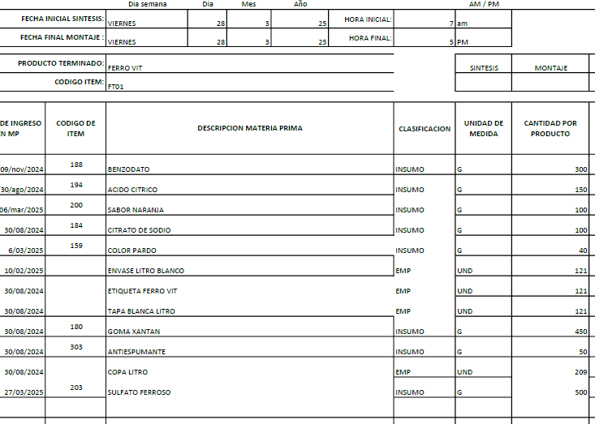
 | CODIGO | FT01
REVISADO CON YUL 14/5/2025 | PRODUCTO | FERROVIT LT | MARCA | CUBANO
 | ALMACEN | 1000 ML
 | Total Cantidad Envasada | 220
 | Cantidad Unitaria
 | Presentación | ML | JARABE
 | PESO X UND | 1000
 | VALOR COMPRA |  |  |  |  |  | FORMULA
 | CANT COMPRA | UNIDA COMPRA/ML | PRECIO COMPRA | IVA | PRECIO COMPRA | CONVERSION COSTO x UNID/GR | Cant x Und Envasadas | Und de Medida | 1 UND | PRECIO UND
 | GOMA XANTAN | 1000 | $ 15,400.00 | $ 2,926.00 | $ 18,326 | $ 14,660.80 | 800.00 | gr | 3.64 | $ 67
 | BENZODATO DE SODIO | 1000 | $ 8,000.00 | $ 1,520.00 | $ 9,520 | $ 5,712.00 | 600.00 | gr | 2.73 | $ 26
 | ACIDO CITRICO | 1000 | $ 5,400.00 | $ 1,026.00 | $ 6,426 | $ 1,927.80 | 300.00 | gr | 1.36 | $ 9
 | SABOR-NARANJA | 1000 | $ 50,522.00 | $ 9,599.18 | $ 60,121 | $ 12,024.24 | 200.00 | gr | 0.91 | $ 55
 | CITRATO DE SODIO | 1000 | $ 4,700.00 | $ 893.00 | $ 5,593 | $ 1,118.60 | 200.00 | gr | 0.91 | $ 5
 | COLOR-PARDO | 1000 | $ 80,268.00 | $ 15,250.92 | $ 95,519 | $ 5,731.14 | 60.00 | gr | 0.27 | $ 26
 | ANTIESPUMANTE | 3785 | $ 24.00 | $ 4.56 | $ 29 | $ 0.38 | 50.00 | gr | 0.23 | $ 0
 | ENDULZANTE | 1000 | $ 45,404.00 | $ 8,626.76 | $ 54,031 | $ 5,403.08 | 100.00 | gr | 0.45 | $ 25
 | SULFATO FERROSO | 1000 | $ 20,000.00 |  | $ 20,000 | $ 20,000.00 | 1000.00 | gr | 4.55 | $ 91
 | KIT DE PLANTAS | 1000 | $ 50,000.00 | $ - | $ 50,000 | $ 32.02 | 0.6404494382 | Und | 0.00 | $ 0 |  | KIT DE PLANTAS | 1 | $ 50.00 | #DIV/0! | #DIV/0! | 0.0026 | 1.00
 | BOTELLA DE LT (Con copa y Tapa) | 1 | $ 1,500.00 | $ - | $ 1,500 | $ 330,000.00 | 220 | Und | 1.00 | $ 1,500
 | Banda de seguridad(Termoencogible) por Metros | 1 | $ 300.00 | $ - | $ 300 | $ 66,000.00 | 220 | Und | 1.00 | $ 300
 | ETIQUETAS | 1 | $ 100.00 | $ - | $ 100 | $ 22,000.00 | 220 | Und | 1.00 | $ 100
 |  |  |  |  |  | $ 2,203 | PRECIO POR PRODUC |  |  | $ 2,203
 | GASTOS VARIOS |  | $ 3,070.54 |  | $ 3,071 | $ 3,071 | GASTOS VARIOS

 |  |  |  |  | $ 321,464.42 | $ 5,273 | COSTO TOTAL UNIDAD
 |  |  |  |  |  | $ 3,006 | 57% | UTILIDAD
 |  |  |  |  |  | $ 8,279 | PRECIO DE VENTA

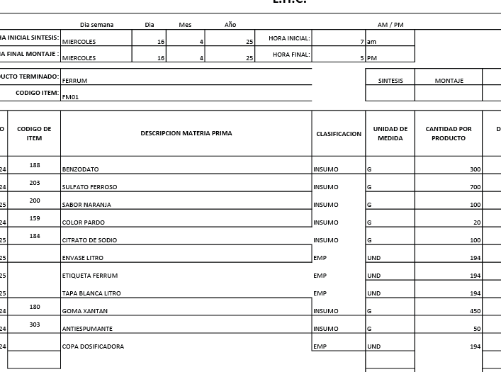
 | CODIGO | FM01
REVISADO CON YUL 14/5/2025 | PRODUCTO | FERRUM LT | MARCA | CUBANO
 | ALMACEN | 1000 ML
 | Total Cantidad Envasada | 220
 | Cantidad Unitaria
 | Presentación | ML | JARABE
 | PESO X UND | 1000
 | VALOR COMPRA |  |  |  |  |  | FORMULA
 | CANT COMPRA | UNIDA COMPRA/ML | PRECIO COMPRA | IVA | PRECIO COMPRA | CONVERSION COSTO x UNID/GR | Cant x Und Envasadas | Und de Medida | 1 UND | PRECIO UND
 | GOMA XANTAN | 1000 | $ 15,400.00 | $ 2,926.00 | $ 18,326 | $ 14,660.80 | 800.00 | gr | 3.64 | $ 67
 | BENZODATO DE SODIO | 1000 | $ 8,000.00 | $ 1,520.00 | $ 9,520 | $ 5,712.00 | 600.00 | gr | 2.73 | $ 26
 | ACIDO CITRICO | 1000 | $ 5,400.00 | $ 1,026.00 | $ 6,426 | $ 1,927.80 | 300.00 | gr | 1.36 | $ 9
 | SABOR-NARANJA | 1000 | $ 50,522.00 | $ 9,599.18 | $ 60,121 | $ 12,024.24 | 200.00 | gr | 0.91 | $ 55
 | CITRATO DE SODIO | 1000 | $ 4,700.00 | $ 893.00 | $ 5,593 | $ 1,118.60 | 200.00 | gr | 0.91 | $ 5
 | COLOR-PARDO | 1000 | $ 80,268.00 | $ 15,250.92 | $ 95,519 | $ 5,731.14 | 60.00 | gr | 0.27 | $ 26
 | ANTIESPUMANTE | 3785 | $ 24.00 | $ 4.56 | $ 29 | $ 0.38 | 50.00 | gr | 0.23 | $ 0
 | ENDULZANTE | 1000 | $ 45,404.00 | $ 8,626.76 | $ 54,031 | $ 5,403.08 | 100.00 | gr | 0.45 | $ 25
 | SULFATO FERROSO | 1000 | $ 20,000.00 |  | $ 20,000 | $ 20,000.00 | 1000.00 | gr | 4.55 | $ 91
 | KIT DE PLANTAS | 1000 | $ 50,000.00 | $ - | $ 50,000 | $ 32.02 | 0.6404494382 | Und | 0.00 | $ 0 |  | KIT DE PLANTAS | 1 | $ 50.00 | #DIV/0! | #DIV/0! | 0.0026 | 1.00
 | BOTELLA DE LT (Con copa y Tapa) | 1 | $ 1,500.00 | $ - | $ 1,500 | $ 330,000.00 | 220 | gr | 1.00 | $ 1,500
 | Banda de seguridad(Termoencogible) por Metros | 1 | $ 300.00 | $ - | $ 300 | $ 66,000.00 | 220 | Und | 1.00 | $ 300
 | ETIQUETAS | 1 | $ 100.00 | $ - | $ 100 | $ 22,000.00 | 220 | Und | 1.00 | $ 100
 |  |  |  |  |  | $ 2,203 | PRECIO POR PRODUC |  |  | $ 2,203
 | GASTOS VARIOS |  | $ 3,070.54 |  | $ 3,071 | $ 3,071 | GASTOS VARIOS

 |  |  |  |  | $ 321,464.42 | $ 5,273 | COSTO TOTAL UNIDAD
 |  |  |  |  |  | $ 3,006 | 57% | UTILIDAD
 |  |  |  |  |  | $ 8,279 | PRECIO DE VENTA

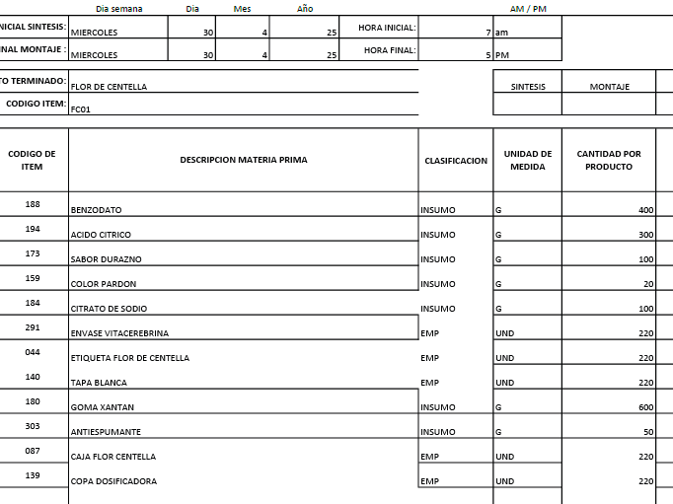

 | CODIGO | FC01
REVISADO CON YUL 14/5/2025 | PRODUCTO | FLOR DE CENTELLA | MARCA | SALUD Y BELLEZA NATUTAL
 | ALMACEN | 500 ML
 | Total Cantidad Envasada | 420
 | Cantidad Unitaria
 | Presentación | ML | JARABE
 | PESO X UND | 500
 | VALOR COMPRA |  |  |  |  |  | FORMULA
 | CANT COMPRA | UNIDA COMPRA/ML | PRECIO COMPRA | IVA | PRECIO COMPRA | CONVERSION COSTO x UNID/GR | Cant x Und Envasadas | Und de Medida | 1 UND | PRECIO UND
 | GOMA XANTAN | 1000 | $ 15,400.00 | $ 2,926.00 | $ 18,326 | $ 16,493.40 | 900.00 | gr | 2.14 | $ 39
 | BENZODATO DE SODIO | 1000 | $ 8,000.00 | $ 1,520.00 | $ 9,520 | $ 5,712.00 | 600.00 | gr | 1.43 | $ 14
 | ACIDO CITRICO | 1000 | $ 5,400.00 | $ 1,026.00 | $ 6,426 | $ 3,213.00 | 500.00 | gr | 1.19 | $ 8
 | ANTIESPUMANTE | 3785 | $ 24.00 | $ 4.56 | $ 29 | $ 0.38 | 50.00 | gr | 0.12 | $ 0
 | SABOR DURAZNO | 1000 | $ 52,325.00 | $ 9,941.75 | $ 62,267 | $ 6,226.68 | 100.00 | gr | 0.24 | $ 15
 | COLOR-PARDO | 1000 | $ 80,268.00 | $ 15,250.92 | $ 95,519 | $ 1,910.38 | 20.00 | gr | 0.05 | $ 5
 | CITRATO DE SODIO | 1000 | $ 4,700.00 | $ 893.00 | $ 5,593 | $ 1,119 | 200 | gr | 0.48 | $ 3
 | KIT DE PLANTAS | 1000 | $ 50,000.00 | $ - | $ 50,000 | $ 32.02 | 0.6404494382 | Und | 0.00 | $ 0 |  | KIT DE PLANTAS | 1 | $ 50.00 | #DIV/0! | #DIV/0! | 0.0026 | 1.00
 | BOTELLA CUBANOS | 1 | $ 650.00 | $ - | $ 650 | $ 273,000.00 | 420 | Und | 1.00 | $ 650
 | TAPA #28 blanca | 1 | $ 70.00 | $ - | $ 70 | $ 29,400.00 | 420 | Und | 1.00 | $ 70
 | Banda de seguridad(Termoencogible) por Metros | 1 | $ 300.00 | $ - | $ 300 | $ 126,000.00 | 420 | Und | 1.00 | $ 300
 | COPA | 1 | $ 120.00 | $ - | $ 120 | $ 50,400.00 | 420 | Und | 1.00 | $ 120
 | ETIQUETAS | 1 | $ 100.00 | $ - | $ 100 | $ 42,000.00 | 420 | Und | 1.00 | $ 100
 | CAJAS | 1 | $ 800.00 | $ - | $ 800 | $ 336,000.00 | 420 | Und | 1.00 | $ 800
 |  |  |  |  |  | $ 2,123 | PRECIO POR PRODUC |  |  | $ 2,123
 | GASTOS VARIOS |  | $ 3,070.54 |  | $ 3,071 | $ 3,071 | GASTOS VARIOS

 |  |  |  |  | $ 249,719.23 | $ 5,193 | COSTO TOTAL UNIDAD
 |  |  |  |  |  | $ 2,960 | 57% | UTILIDAD
 |  |  |  |  |  | $ 8,153 | PRECIO DE VENTA

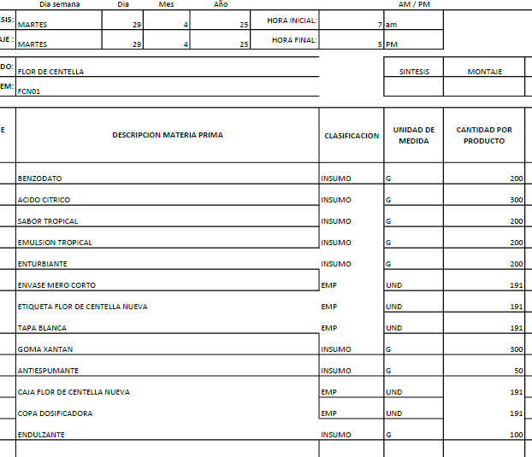
 | CODIGO | FCN01
REVISADO CO YUL 14/5/2025 | PRODUCTO | FLOR DE CENTELLA NUEVA | MARCA | SALUD Y BELLEZA NATUTAL
 | ALMACEN | 500 ML
 | Total Cantidad Envasada | 420
 | Cantidad Unitaria
 | Presentación | ML | JARABE
 | PESO X UND | 500
 | VALOR COMPRA |  |  |  |  |  | FORMULA
 | CANT COMPRA | UNIDA COMPRA/ML | PRECIO COMPRA | IVA | PRECIO COMPRA | CONVERSION COSTO x UNID/GR | Cant x Und Envasadas | Und de Medida | 1 UND | PRECIO UND
 | GOMA XANTAN | 1000 | $ 15,400.00 | $ 2,926.00 | $ 18,326 | $ 12,828.20 | 700.00 | gr | 1.67 | $ 31
 | BENZODATO DE SODIO | 1000 | $ 8,000.00 | $ 1,520.00 | $ 9,520 | $ 5,712.00 | 600.00 | gr | 1.43 | $ 14
 | ACIDO CITRICO | 1000 | $ 5,400.00 | $ 1,026.00 | $ 6,426 | $ 6,426.00 | 1000.00 | gr | 2.38 | $ 15
 | ENDULZANTES | 1000 | $ 45,404.00 | $ 8,626.76 | $ 54,031 | $ 13,507.69 | 250.00 | gr | 0.60 | $ 32
 | ANTIESPUMANTE | 3785 | $ 24.00 | $ 4.56 | $ 29 | $ 0.38 | 50.00 | gr | 0.12 | $ 0
 | SABOR-TROPICAL | 1000 | $ 65,135.00 | $ 12,375.65 | $ 77,511 | $ 38,755.33 | 500.00 | gr | 1.19 | $ 92
 | EMULSION TROPICAL | 1000 | $ 30,041.00 | $ 5,707.79 | $ 35,749 | $ 17,874.40 | 500.00 | gr | 1.19 | $ 43
 | KIT DE PLANTAS | 1000 | $ 50,000.00 | $ - | $ 50,000 | $ 32.02 | 0.6404494382 | Und | 0.00 | $ 0 |  | KIT DE PLANTAS | 1 | $ 50.00 | #DIV/0! | #DIV/0! | 0.0026 | 1.00
 | BOTELLA MERO MACHO LARGO | 1 | $ 700.00 | $ - | $ 700 | $ 294,000.00 | 420 | Und | 1.00 | $ 700
 | TAPA #28 blanca | 1 | $ 70.00 | $ - | $ 70 | $ 29,400.00 | 420 | Und | 1.00 | $ 70
 | COPA | 1 | $ 120.00 | $ - | $ 120 | $ 50,400.00 | 420 | Und | 1.00 | $ 120
 | ETIQUETAS | 1 | $ 100.00 | $ - | $ 100 | $ 42,000.00 | 420 | Und | 1.00 | $ 100
 | CAJAS | 1 | $ 800.00 | $ - | $ 800 | $ 336,000.00 | 420 | Und | 1.00 | $ 800
 |  |  |  |  |  | $ 2,017 | PRECIO POR PRODUC |  |  | $ 2,017
 | GASTOS VARIOS |  | $ 3,070.54 |  | $ 3,071 | $ 3,071 | GASTOS VARIOS

 |  |  |  |  | $ 253,380.76 | $ 5,087 | COSTO TOTAL UNIDAD
 |  |  |  |  |  | $ 2,900 | 57% | UTILIDAD
 |  |  |  |  |  | $ 7,987 | PRECIO DE VENTA

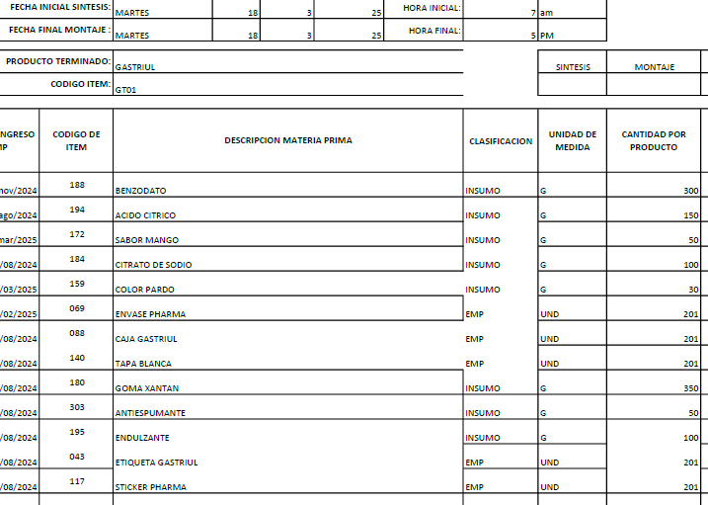
 | CODIGO | GT01
REVISADO 17-5-25 | PRODUCTO | GASTRIUL | MARCA | PHARMA
 | ALMACEN | 500 ML
 | Total Cantidad Envasada | 420
 | Cantidad Unitaria
 | Presentación | ML | JARABE
 | PESO X UND | 500
 | VALOR COMPRA |  |  |  |  |  | FORMULA
 | CANT COMPRA | UNIDA COMPRA/ML | PRECIO COMPRA | IVA | PRECIO COMPRA | CONVERSION COSTO x UNID/GR | Cant x Und Envasadas | Und de Medida | 1 UND | PRECIO UND
 | GOMA XANTAN | 1000 | $ 15,400.00 | $ 2,926.00 | $ 18,326 | $ 12,828.20 | 700.00 | gr | 1.67 | $ 31
 | BENZODATO DE SODIO | 1000 | $ 8,000.00 | $ 1,520.00 | $ 9,520 | $ 5,712.00 | 600.00 | gr | 1.43 | $ 14
 | ACIDO CITRICO | 1000 | $ 5,400.00 | $ 1,026.00 | $ 6,426 | $ 3,213.00 | 500.00 | gr | 1.19 | $ 8
 | SABOR-MANGO | 1000 | $ 53,393.00 | $ 10,144.67 | $ 63,538 | $ 6,353.77 | 100.00 | gr | 0.24 | $ 15
 | SABOR-MENTA | 1000 | $ 142,131.00 | $ 27,004.89 | $ 169,136 | $ 1,691.36 | 10.00 | gr | 0.02 | $ 4
 | CITRATO DE SODIO | 1000 | $ 4,700.00 | $ 893.00 | $ 5,593 | $ 1,118.60 | 200.00 | gr | 0.48 | $ 3
 | COLOR-PARDO | 1000 | $ 80,268.00 | $ 15,250.92 | $ 95,519 | $ 19,103.78 | 200.00 | gr | 0.48 | $ 45
 | ANTIESPUMANTE | 3785 | $ 24.00 | $ 4.56 | $ 29 | $ 0.38 | 50.00 | gr | 0.12 | $ 0
 | ENDULZANTE | 1000 | $ 45,404.00 | $ 8,626.76 | $ 54,031 | $ 8,104.61 | 150.00 | gr | 0.36 | $ 19
 | KIT DE PLANTAS | 1000 | $ 50,000.00 | $ - | $ 50,000 | $ 32.02 | 0.6404494382 | Und | 0.00 | $ 0 |  | KIT DE PLANTAS | 1 | $ 50.00 | #DIV/0! | #DIV/0! | 0.0026 | 1.00
 | BOTELLA PHARMA | 1 | $ 650.00 | $ - | $ 650 | $ 273,000.00 | 420 | Und | 1.00 | $ 650
 | TAPA #28 blanca | 1 | $ 70.00 | $ - | $ 70 | $ 29,400.00 | 420 | Und | 1.00 | $ 70
 | Banda de seguridad(Termoencogible) por Metros | 1 | $ 300.00 | $ - | $ 300 | $ 126,000.00 | 420 | Und | 1.00 | $ 300
 | STICKER PHARMA | 1 | $ 100.00 | $ - | $ 100 | $ 42,000.00 | 420 | Und | 1.00 | $ 100
 | ETIQUETAS | 1 | $ 100.00 | $ - | $ 100 | $ 42,000.00 | 420 | Und | 1.00 | $ 100
 | CAJAS | 1 | $ 800.00 | $ - | $ 800 | $ 336,000.00 | 420 | Und | 1.00 | $ 800
 |  |  |  |  |  | $ 2,158 | PRECIO POR PRODUC |  |  | $ 2,158
 | GASTOS VARIOS |  | $ 3,070.54 |  | $ 3,071 | $ 3,071 | GASTOS VARIOS

 |  |  |  |  | $ 473,336.80 | $ 5,229 | COSTO TOTAL UNIDAD
 |  |  |  |  |  | $ 3,033 | 58% | UTILIDAD
 |  |  |  |  |  | $ 8,262 | PRECIO DE VENTA

 | CODIGO | GL01
REVISADO 17-5-25 | PRODUCTO | GASTROBELL | MARCA | CUBANO
 | ALMACEN | 500 ML
 | Total Cantidad Envasada | 420
 | Cantidad Unitaria
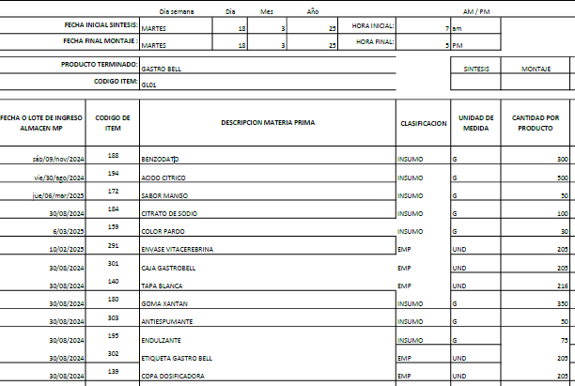
 | Presentación | ML | JARABE
 | PESO X UND | 500
 | VALOR COMPRA |  |  |  |  |  | FORMULA
 | CANT COMPRA | UNIDA COMPRA/ML | PRECIO COMPRA | IVA | PRECIO COMPRA | CONVERSION COSTO x UNID/GR | Cant x Und Envasadas | Und de Medida | 1 UND | PRECIO UND
 | GOMA XANTAN | 1000 | $ 15,400.00 | $ 2,926.00 | $ 18,326 | $ 16,493.40 | 900.00 | gr | 2.14 | $ 39
 | BENZODATO DE SODIO | 1000 | $ 8,000.00 | $ 1,520.00 | $ 9,520 | $ 5,712.00 | 600.00 | gr | 1.43 | $ 14
 | ACIDO CITRICO | 1000 | $ 5,400.00 | $ 1,026.00 | $ 6,426 | $ 6,426.00 | 1000.00 | gr | 2.38 | $ 15
 | SABOR-MANGO | 1000 | $ 53,393.00 | $ 10,144.67 | $ 63,538 | $ 6,353.77 | 100.00 | gr | 0.24 | $ 15
 | CITRATO DE SODIO | 1000 | $ 4,700.00 | $ 893.00 | $ 5,593 | $ 1,118.60 | 200.00 | gr | 0.48 | $ 3
 | COLOR-PARDO | 1000 | $ 80,268.00 | $ 15,250.92 | $ 95,519 | $ 1,910.38 | 20.00 | gr | 0.05 | $ 5
 | ANTIESPUMANTE | 3785 | $ 24.00 | $ 4.56 | $ 29 | $ 0.38 | 50.00 | gr | 0.12 | $ 0
 | ENDULZANTE | 1000 | $ 45,404.00 | $ 8,626.76 | $ 54,031 | $ 8,104.61 | 150.00 | gr | 0.36 | $ 19
 | KIT DE PLANTAS | 1000 | $ 50,000.00 | $ - | $ 50,000 | $ 32.02 | 0.6404494382 | Und | 0.00 | $ 0 |  | KIT DE PLANTAS | 1 | $ 50.00 | #DIV/0! | #DIV/0! | 0.0026 | 1.00
 | BOTELLA CUBANOS | 1 | $ 650.00 | $ - | $ 650 | $ 273,000.00 | 420 | Und | 1.00 | $ 650
 | TAPA #28 blanca | 1 | $ 70.00 | $ - | $ 70 | $ 29,400.00 | 420 | Und | 1.00 | $ 70
 | Banda de seguridad(Termoencogible) por Metros | 1 | $ 300.00 | $ - | $ 300 | $ 126,000.00 | 420 | Und | 1.00 | $ 300
 | COPA | 1 | $ 120.00 | $ - | $ 120 | $ 50,400.00 | 420 | Und | 1.00 | $ 120
 | ETIQUETAS | 1 | $ 100.00 | $ - | $ 100 | $ 42,000.00 | 420 | Und | 1.00 | $ 100
 | CAJAS | 1 | $ 800.00 | $ - | $ 800 | $ 336,000.00 | 420 | Und | 1.00 | $ 800
 |  |  |  |  |  | $ 2,150 | PRECIO POR PRODUC |  |  | $ 2,150
 | GASTOS VARIOS |  | $ 3,070.54 |  | $ 3,071 | $ 3,071 | GASTOS VARIOS

 |  |  |  |  | $ 305,020.91 | $ 5,220 | COSTO TOTAL UNIDAD
 |  |  |  |  |  | $ 2,976 | 57% | UTILIDAD
 |  |  |  |  |  | $ 8,196 | PRECIO DE VENTA

 | CODIGO | GP01
REVISADO CON YUL 14/5/2025 | PRODUCTO | GOLDEN PLUS | MARCA
 | ALMACEN | 500 ML
 | Total Cantidad Envasada | 420
 | Cantidad Unitaria
 | Presentación | ML | JARABE
 | PESO X UND | 500
 | VALOR COMPRA |  |  |  |  |  | FORMULA
 | CANT COMPRA | UNIDA COMPRA/ML | PRECIO COMPRA | IVA | PRECIO COMPRA | CONVERSION COSTO x UNID/GR | Cant x Und Envasadas | Und de Medida | 1 UND | PRECIO UND
 | GOMA XANTAN | 1000 | $ 15,400.00 | $ 2,926.00 | $ 18,326 | $ 12,828.20 | 700.00 | gr | 1.67 | $ 31
 | BENZODATO DE SODIO | 1000 | $ 8,000.00 | $ 1,520.00 | $ 9,520 | $ 5,712.00 | 600.00 | gr | 1.43 | $ 14
 | ACIDO CITRICO | 1000 | $ 5,400.00 | $ 1,026.00 | $ 6,426 | $ 6,426.00 | 1000.00 | gr | 2.38 | $ 15
 | ENDULZANTES | 1000 | $ 45,404.00 | $ 8,626.76 | $ 54,031 | $ 13,507.69 | 250.00 | gr | 0.60 | $ 32
 | ANTIESPUMANTE | 3785 | $ 24.00 | $ 4.56 | $ 29 | $ 0.38 | 50.00 | gr | 0.12 | $ 0
 | SABOR-TROPICAL | 1000 | $ 65,135.00 | $ 12,375.65 | $ 77,511 | $ 38,755.33 | 500.00 | gr | 1.19 | $ 92
 | EMULSION TROPICAL | 1000 | $ 30,041.00 | $ 5,707.79 | $ 35,749 | $ 17,874.40 | 500.00 | gr | 1.19 | $ 43
 | ANTENTURBIANTE | 1000 | $ 120,000.00 | $ 22,800.00 | $ 142,800 | $ 71,400.00 | 500.00 | gr | 1.19 | $ 170
 | COMPONENTE T (TADAFILO) | 1000 | $ 2,000,000.00 | $ 380,000.00 | $ 2,380,000 | $ 357,000 | 150 | gr | 0.36 | $ 850
 | KIT DE PLANTAS | 1000 | $ 50,000.00 | $ - | $ 50,000 | $ 32.02 | 0.6404494382 | Und | 0.00 | $ 0 |  | KIT DE PLANTAS | 1 | $ 50.00 | #DIV/0! | #DIV/0! | 0.0026 | 1.00
 | BOTELLA MERO MACHO CORTO | 1 | $ 750.00 | $ - | $ 750 | $ 315,000.00 | 420 | Und | 1.00 | $ 750
 | TAPA #28 blanca | 1 | $ 70.00 | $ - | $ 70 | $ 29,400.00 | 420 | Und | 1.00 | $ 70
 | COPA | 1 | $ 120.00 | $ - | $ 120 | $ 50,400.00 | 420 | Und | 1.00 | $ 120
 | ETIQUETAS | 1 | $ 100.00 | $ - | $ 100 | $ 42,000.00 | 420 | Und | 1.00 | $ 100
 | CAJAS | 1 | $ 800.00 | $ - | $ 800 | $ 336,000.00 | 420 | Und | 1.00 | $ 800
 |  |  |  |  |  | $ 3,087 | PRECIO POR PRODUC |  |  | $ 3,087
 | GASTOS VARIOS |  | $ 3,070.54 |  | $ 3,071 | $ 3,071 | GASTOS VARIOS

 |  |  |  |  | $ 2,776,230.76 | $ 6,157 | COSTO TOTAL UNIDAD
 |  |  |  |  |  | $ 2,894 | 47% | UTILIDAD
 |  |  |  |  |  | $ 9,051 | PRECIO DE VENTA

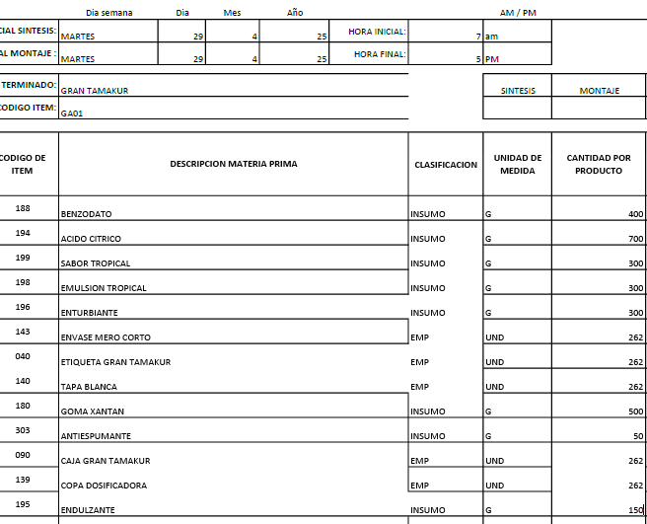

 | CODIGO | GA01
REVISADO CON YUL | PRODUCTO | GRAN TAMAKURA
 | ALMACEN | 500 ML | MARCA | SALUD Y BELLEZA NATUTAL
 | Total Cantidad Envasada | 390
 | Cantidad Unitaria
 | Presentación | ML | JARABE
 | PESO X UND | 500
 | VALOR COMPRA |  |  |  |  |  | FORMULA
 | CANT COMPRA | UNIDA COMPRA/ML | PRECIO COMPRA | IVA | PRECIO COMPRA | CONVERSION COSTO x UNID/GR | Cant x Und Envasadas | Und de Medida | 1 UND | PRECIO UND
 | GOMA XANTAN | 1000 | $ 15,400.00 | $ 2,926.00 | $ 18,326 | $ 9,163.00 | 500.00 | gr | 1.28 | $ 23
 | BENZODATO DE SODIO | 1000 | $ 8,000.00 | $ 1,520.00 | $ 9,520 | $ 3,808.00 | 400.00 | gr | 1.03 | $ 10
 | ACIDO CITRICO | 1000 | $ 5,400.00 | $ 1,026.00 | $ 6,426 | $ 4,498.20 | 700.00 | gr | 1.79 | $ 12
 | SABOR-TROPICAL | 1000 | $ 65,135.00 | $ 12,375.65 | $ 77,511 | $ 23,253.20 | 300.00 | gr | 0.77 | $ 60
 | EMULSION TROPICAL | 1000 | $ 30,041.00 | $ 5,707.79 | $ 35,749 | $ 10,724.64 | 300.00 | gr | 0.77 | $ 27
 | ANTIENTURBIANTE | 1000 | $ 120,000.00 | $ 22,800.00 | $ 142,800 | $ 42,840.00 | 300.00 | gr | 0.77 | $ 110
 | ANTIESPUMANTE | 3785 | $ 24.00 | $ 4.56 | $ 29 | $ 0.38 | 50.00 | gr | 0.13 | $ 0
 | ENDULZANTE | 1000 | $ 45,404.00 | $ 8,626.76 | $ 54,031 | $ 8,104.61 | 150.00 | gr | 0.38 | $ 21
 | KIT DE PLANTAS | 1000 | $ 50,000.00 | $ - | $ 50,000 | $ 32.02 | 0.6404494382 | Und | 0.00 | $ 0 |  | KIT DE PLANTAS | 1 | $ 50.00 | #DIV/0! | #DIV/0! | 0.0026 | 1.00
 | BOTELLA MERO MACHO CORTO | 1 | $ 750.00 | $ - | $ 750 | $ 292,500.00 | 390 | Und | 1.00 | $ 750
 | TAPA #28 blanca | 1 | $ 70.00 | $ - | $ 70 | $ 27,300.00 | 390 | Und | 1.00 | $ 70
 | COPA | 1 | $ 120.00 | $ - | $ 120 | $ 46,800.00 | 390 | Und | 1.00 | $ 120
 | ETIQUETAS | 1 | $ 100.00 | $ - | $ 100 | $ 39,000.00 | 390 | Und | 1.00 | $ 100
 | CAJA | 1 | $ 800.00 | $ - | $ 800 | $ 312,000.00 | 390 | Und | 1.00 | $ 800
 |  |  |  |  |  | $ 2,103 | PRECIO POR PRODUC |  |  | $ 2,103
 | GASTOS VARIOS |  | $ 3,672.93 |  | $ 3,673 | $ 3,673 | GASTOS VARIOS

 |  |  |  |  | $ 396,230.76 | $ 5,776 | COSTO TOTAL UNIDAD
 |  |  |  |  |  | $ 3,234 | 56% | UTILIDAD
 |  |  |  |  |  | $ 9,010 | PRECIO DE VENTA

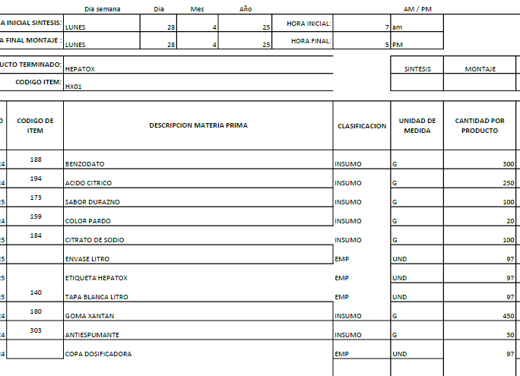
 | CODIGO | HX01
REVISADO 17-5-25 | PRODUCTO | HEPATOX LT | MARCA | CUBANO
 | ALMACEN | 1000 ML
 | Total Cantidad Envasada | 220
 | Cantidad Unitaria
 | Presentación | ML | JARABE
 | PESO X UND | 1000
 | VALOR COMPRA |  |  |  |  |  | FORMULA
 | CANT COMPRA | UNIDA COMPRA/ML | PRECIO COMPRA | IVA | PRECIO COMPRA | CONVERSION COSTO x UNID/GR | Cant x Und Envasadas | Und de Medida | 1 UND | PRECIO UND
 | GOMA XANTAN | 1000 | $ 15,400.00 | $ 2,926.00 | $ 18,326 | $ 16,493.40 | 900.00 | gr | 4.09 | $ 75
 | BENZODATO DE SODIO | 1000 | $ 8,000.00 | $ 1,520.00 | $ 9,520 | $ 5,712.00 | 600.00 | gr | 2.73 | $ 26
 | ACIDO CITRICO | 1000 | $ 5,400.00 | $ 1,026.00 | $ 6,426 | $ 3,213.00 | 500.00 |  | 2.27 | $ 15
 | ANTIESPUMANTE | 3785 | $ 24.00 | $ 4.56 | $ 29 | $ 0.38 | 50.00 | gr | 0.23 | $ 0
 | COLOR-PARDO | 1000 | $ 80,268.00 | $ 15,250.92 | $ 95,519 | $ 1,910.38 | 20.00 | gr | 0.09 | $ 9
 | SABOR-NARANJA | 1000 | $ 50,522.00 | $ 9,599.18 | $ 60,121 | $ 6,012.12 | 100 | gr | 0.45 | $ 27
 | CITRATO DE SODIO | 1000 | $ 4,700.00 | $ 893.00 | $ 5,593 | $ 1,118.60 | 200 | gr | 0.91 | $ 5
 | KIT DE PLANTAS | 1000 | $ 50,000.00 | $ - | $ 50,000 | $ 32.02 | 0.6404494382 | Und | 0.00 | $ 0 |  | KIT DE PLANTAS | 1 | $ 50.00 | #DIV/0! | #DIV/0! | 0.0026 | 1.00
 | BOTELLA DE LT (Con copa y Tapa) | 1 | $ 1,500.00 | $ - | $ 1,500 | $ 330,000.00 | 220 | gr | 1.00 | $ 1,500
 | Banda de seguridad(Termoencogible) por Metros | 1 | $ 300.00 | $ - | $ 300 | $ 66,000.00 | 220 | Und | 1.00 | $ 300
 | ETIQUETAS | 1 | $ 100.00 | $ - | $ 100 | $ 22,000.00 | 220 | Und | 1.00 | $ 100
 |  |  |  |  |  | $ 2,057 | PRECIO POR PRODUC |  |  | $ 2,057
 | GASTOS VARIOS |  | $ 3,672.93 |  | $ 3,673 | $ 3,673 | GASTOS VARIOS

 |  |  |  |  | $ 247,433.66 | $ 5,730 | COSTO TOTAL UNIDAD
 |  |  |  |  |  | $ 3,381 | 59% | UTILIDAD
 |  |  |  |  |  | $ 9,110 | PRECIO DE VENTA

 | CODIGO | IM01
REVISADO 17-5-25 | PRODUCTO | INFAMOL-JARABE 500 ML | MARCA | S/M
 | ALMACEN | 500 ML
 | Total Cantidad Envasada | 420
 | Cantidad Unitaria
 | Presentación | ML | JARABE
 | PESO X UND | 500
 | VALOR COMPRA |  |  |  |  |  | FORMULA
 | CANT COMPRA | UNIDA COMPRA/ML | PRECIO COMPRA | IVA | PRECIO COMPRA | CONVERSION COSTO x UNID/GR | Cant x Und Envasadas | Und de Medida | 1 UND | PRECIO UND
 | GOMA XANTAN | 1000 | $ 15,400.00 | $ 2,926.00 | $ 18,326 | $ 12,974.81 | 708.00 | gr | 1.69 | $ 31
 | BENZODATO DE SODIO | 1000 | $ 8,000.00 | $ 1,520.00 | $ 9,520 | $ 3,884.16 | 408.00 | gr | 0.97 | $ 9
 | CLORURO DE MAGNESIO | 1000 | $ 18,000.00 | $ 3,420.00 | $ 21,420 | $ 149,940.00 | 7000.00 | gr | 16.67 | $ 357
 | SABOR-GUANABANA | 1000 | $ 65,000.00 | $ 12,350.00 | $ 77,350 | $ 8,972.60 | 116.00 | gr | 0.28 | $ 21
 | CITRATO DE SODIO | 1000 | $ 4,700.00 | $ 893.00 | $ 5,593 | $ 1,398.25 | 250.00 | gr | 0.60 | $ 3
 | COLOR-BLANCO | 1000 | $ 210,084.03 | $ 39,915.97 | $ 250,000 | $ 17,000.00 | 68.00 | gr | 0.16 | $ 40
 | ANTIESPUMANTE | 3785 | $ 24.00 | $ 4.56 | $ 29 | $ 0.38 | 50.00 | gr | 0.12 | $ 0
 | KIT DE PLANTAS | 1000 | $ 50,000.00 | $ - | $ 50,000 | $ 32.02 | 0.6404494382 | Und | 0.00 | $ 0 |  | KIT DE PLANTAS | 1 | $ 50.00 | #DIV/0! | #DIV/0! | 0.0026 | 1.00
 | BOTELLA MERO MACHO CORTO | 1 | $ 750.00 | $ - | $ 750 | $ 315,000.00 | 420 | Und | 1.00 | $ 750
 | TAPA #28 blanca | 1 | $ 70.00 | $ - | $ 70 | $ 29,400.00 | 420 | Und | 1.00 | $ 70
 | COPA | 1 | $ 120.00 | $ - | $ 120 | $ 50,400.00 | 420 | Und | 1.00 | $ 120
 | ETIQUETAS | 1 | $ 100.00 | $ - | $ 100 | $ 42,000.00 | 420 | Und | 1.00 | $ 100
 | CAJAS | 1 | $ 800.00 | $ - | $ 800 | $ 336,000.00 | 420 | Und | 1.00 | $ 800
 |  |  |  |  |  | $ 2,302 | PRECIO POR PRODUC |  |  | $ 2,302
 | GASTOS VARIOS |  | $ 3,672.93 |  | $ 3,673 | $ 3,673 | GASTOS VARIOS

 |  |  |  |  | $ 434,077.56 | $ 5,975 | COSTO TOTAL UNIDAD
 |  |  |  |  |  | $ 3,286 | 55% | UTILIDAD
 |  |  |  |  |  | $ 9,262 | PRECIO DE VENTA

 | CODIGO | KN01
REVISADO 17-5-25 | PRODUCTO | KOLOSAN | MARCA | NATURAL PALAGAR
 | ALMACEN | 500 ML | SEDE | JUNIN
 | Total Cantidad Envasada | 534
 | Cantidad Unitaria
 | Presentación | ML | JARABE
 | PESO X UND | 500
 | VALOR COMPRA |  |  |  |  |  | FORMULA
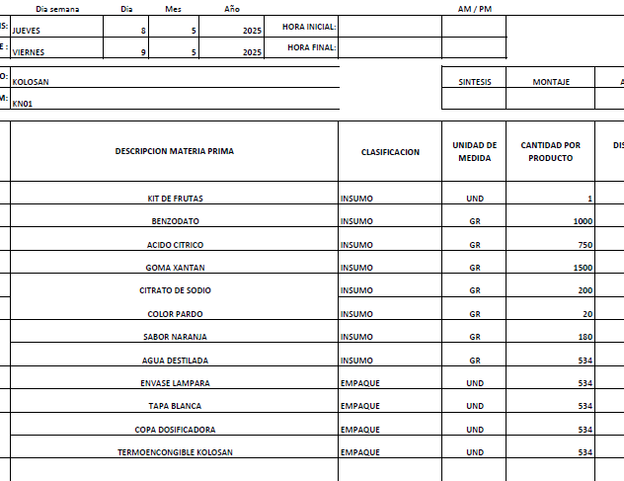
 | CANT COMPRA | UNIDA COMPRA/ML | PRECIO COMPRA | IVA | PRECIO COMPRA | CONVERSION COSTO x UNID/GR | Cant x Und Envasadas | Und de Medida | 1 UND | PRECIO UND
 | GOMA XANTAN | 1000 | $ 15,400.00 | $ 2,926.00 | $ 18,326 | $ 27,489.00 | 1500.00 | gr | 2.81 | $ 51
 | BENZODATO DE SODIO | 1000 | $ 8,000.00 | $ 1,520.00 | $ 9,520 | $ 9,520.00 | 1000.00 | gr | 1.87 | $ 18
 | ACIDO CITRICO | 1000 | $ 5,400.00 | $ 1,026.00 | $ 6,426 | $ 4,819.50 | 750.00 | gr | 1.40 | $ 9
 | CITRATO DE SODIO | 1000 | $ 4,700.00 | $ 893.00 | $ 5,593 | $ 1,119 | 200 | gr | 0.37 | $ 2
 | COLOR-PARDO | 1000 | $ 80,268.00 | $ 15,250.92 | $ 95,519 | $ 1,910.38 | 20.00 | gr | 0.04 | $ 4
 | SABOR-NARANJA | 1000 | $ 50,522.00 | $ 9,599.18 | $ 60,121 | $ 10,821.81 | 180.00 | gr | 0.34 | $ 20
 | ANTIESPUMANTE | 3785 | $ 24.00 | $ 4.56 | $ 29 | $ 0.38 | 50.00 | gr | 0.09 | $ 0 | YURANI NO INCLUYO
 | KIT DE FRUTAS | 1000 | $ 45,200.00 | $ - | $ 45,200 | $ 28.95 | 0.6404494382 | Und | 0.00 | $ 0.05 |  | KIT DE PLANTAS | 1 | $ 45.20 | #DIV/0! | #DIV/0! | 0.0026 | 1.00
 | BOTELLA LAMPARA | 1 | $ 650.00 | $ - | $ 650 | $ 347,100.00 | 534 | Und | 1.00 | $ 650
 | TAPA #28 blanca | 1 | $ 70.00 | $ - | $ 70 | $ 37,380.00 | 534 | Und | 1.00 | $ 70
 | COPA | 1 | $ 120.00 | $ - | $ 120 | $ 64,080.00 | 534 | Und | 1.00 | $ 120
LO SUME ELAINE | TERMOENCOGIBLE (ETIQUETA) BOTELLA LAMPARA-KOLOSAN | 1 | $ - | $ - | $ - | $ - | 534 | Und | 1.00 | $ -
 |  |  |  |  |  | $ 944 | PRECIO POR PRODUC |  |  | $ 944
 | GASTOS VARIOS |  | $ 3,672.93 |  | $ 3,673 | $ 3,673 | GASTOS VARIOS

 |  |  |  |  | $ 241,573.66 | $ 4,617 | COSTO TOTAL UNIDAD
 |  |  |  |  |  | $ 3,371 | 73% | UTILIDAD
 |  |  |  |  |  | $ 7,988 | PRECIO DE VENTA

 | CODIGO | LC01
REVISADO 17-5-25 | PRODUCTO | LIMPIEZA CHINA | MARCA | PHARMA
 | ALMACEN | 500 ML
 | Total Cantidad Envasada | 420
 | Cantidad Unitaria
 | Presentación | ML | JARABE
 | PESO X UND | 500
 | VALOR COMPRA |  |  |  |  |  | FORMULA
 | CANT COMPRA | UNIDA COMPRA/ML | PRECIO COMPRA | IVA | PRECIO COMPRA | CONVERSION COSTO x UNID/GR | Cant x Und Envasadas | Und de Medida | 1 UND | PRECIO UND
 | GOMA XANTAN | 1000 | $ 15,400.00 | $ 2,926.00 | $ 18,326 | $ 16,493.40 | 900.00 | gr | 2.14 | $ 39
 | BENZODATO DE SODIO | 1000 | $ 8,000.00 | $ 1,520.00 | $ 9,520 | $ 5,712.00 | 600.00 | gr | 1.43 | $ 14
 | ACIDO CITRICO | 1000 | $ 5,400.00 | $ 1,026.00 | $ 6,426 | $ 3,534.30 | 550.00 | gr | 1.31 | $ 8
 | SABOR-DURAZNO | 1000 | $ 52,325.00 | $ 9,941.75 | $ 62,267 | $ 6,226.68 | 100.00 | gr | 0.24 | $ 15
 | COLOR PARDO | 1000 | $ 80,268.00 | $ 15,250.92 | $ 95,519 | $ 2,865.57 | 30.00 | gr | 0.07 | $ 7
 | ANTIESPUMANTE | 3785 | $ 24.00 | $ 4.56 | $ 29 | $ 0.38 | 50.00 | gr | 0.12 | $ 0
 | CITRATO DE SODIO | 1000 |  | $ - | $ - | $ - | 200.00 | gr | 0.48 | $ -
 | KIT DE PLANTAS | 1000 | $ 50,000.00 | $ - | $ 50,000 | $ 32.02 | 0.6404494382 | Und | 0.00 | $ 0 |  | KIT DE PLANTAS | 1 | $ 50.00 | #DIV/0! | #DIV/0! | 0.0026 | 1.00
 | BOTELLA PHARMA | 1 | $ 650.00 | $ - | $ 650 | $ 273,000.00 | 420 | Und | 1.00 | $ 650
 | TAPA #28 blanca | 1 | $ 70.00 |  | $ 70 | $ 29,400.00 | 420 |  | 1.00 | $ 70
 | Banda de seguridad(Termoencogible) por Metros | 1 | $ 300.00 | $ - | $ 300 | $ 126,000.00 | 420 | Und | 1.00 | $ 300
 | STICKER PHARMA | 1 | $ 100.00 | $ - | $ 100 | $ 42,000.00 | 420 | Und | 1.00 | $ 100
 | ETIQUETAS | 1 | $ 100.00 | $ - | $ 100 | $ 42,000.00 | 420 | Und | 1.00 | $ 100
 | CAJAS | 1 | $ 800.00 | $ - | $ 800 | $ 336,000.00 | 420 | Und | 1.00 | $ 800
 |  |  |  |  |  | $ 2,103 | PRECIO POR PRODUC |  |  | $ 2,103
 | GASTOS VARIOS |  | $ 3,672.93 |  | $ 3,673 | $ 3,673 | GASTOS VARIOS

 |  |  |  |  | $ 244,106.23 | $ 5,776 | COSTO TOTAL UNIDAD
 |  |  |  |  |  | $ 3,350 | 58% | UTILIDAD
 |  |  |  |  |  | $ 9,126 | PRECIO DE VENTA

 | CODIGO | MS01
REVISADO 17-5-25 | PRODUCTO | MATRI SEX | MARCA | PENDIENTE
 | ALMACEN | 500 ML
 | Total Cantidad Envasada | 420
 | Cantidad Unitaria
 | Presentación | ML | JARABE
 | PESO X UND | 500
 | VALOR COMPRA |  |  |  |  |  | FORMULA
 | CANT COMPRA | UNIDA COMPRA/ML | PRECIO COMPRA | IVA | PRECIO COMPRA | CONVERSION COSTO x UNID/GR | Cant x Und Envasadas | Und de Medida | 1 UND | PRECIO UND
 | GOMA XANTAN | 1000 | $ 15,400.00 | $ 2,926.00 | $ 18,326 | $ 16,493.40 | 900.00 | gr | 2.14 | $ 39
 | BENZODATO DE SODIO | 1000 | $ 8,000.00 | $ 1,520.00 | $ 9,520 | $ 5,712.00 | 600.00 | gr | 1.43 | $ 14
 | ACIDO CITRICO | 1000 | $ 5,400.00 | $ 1,026.00 | $ 6,426 | $ 6,426.00 | 1000.00 | gr | 2.38 | $ 15
 | SABOR-FRESA | 1000 | $ 49,240.00 | $ 9,355.60 | $ 58,596 | $ 5,859.56 | 100.00 | gr | 0.24 | $ 14
 | CITRATO DE SODIO | 1000 | $ 4,700.00 | $ 893.00 | $ 5,593 | $ 1,118.60 | 200.00 | gr | 0.48 | $ 3
 | COLOR-ROJO | 1000 | $ 63,103.00 | $ 11,989.57 | $ 75,093 | $ 1,501.85 | 20.00 | gr | 0.05 | $ 4
 | ANTIESPUMANTE | 3785 | $ 24.00 | $ 4.56 | $ 29 | $ 0.38 | 50.00 | gr | 0.12 | $ 0
 | ENDULZANTE | 1000 | $ 45,404.00 | $ 8,626.76 | $ 54,031 | $ 8,104.61 | 150.00 | gr | 0.36 | $ 19
 | KIT DE PLANTAS | 1000 | $ 50,000.00 | $ - | $ 50,000 | $ 32.02 | 0.6404494382 | Und | 0.00 | $ 0 |  | KIT DE PLANTAS | 1 | $ 50.00 | #DIV/0! | #DIV/0! | 0.0026 | 1.00
 | BOTELLA(BALA) BLANCA 500ML | 1 | $ 750.00 | $ - | $ 750 | $ 315,000.00 | 420 | Und | 1.00 | $ 750
 | TAPA #28 blanca | 1 | $ 70.00 | $ - | $ 70 | $ 29,400.00 | 420 | Und | 1.00 | $ 70
 | COPA | 1 | $ 120.00 | $ - | $ 120 | $ 50,400.00 | 420 | Und | 1.00 | $ 120
 | ETIQUETAS | 1 | $ 100.00 | $ - | $ 100 | $ 42,000.00 | 420 | Und | 1.00 | $ 100
 | Banda de seguridad(Termoencogible) por Metros | 1 | $ 300.00 | $ - | $ 300 | $ 126,000.00 | 420 | Und | 1.00 | $ 300
 |  |  |  |  |  | $ 1,448 | PRECIO POR PRODUC |  |  | $ 1,448
 | GASTOS VARIOS |  | $ 3,672.93 |  | $ 3,673 | $ 3,673 | GASTOS VARIOS

 |  |  |  |  | $ 278,952.49 | $ 5,121 | COSTO TOTAL UNIDAD
 |  |  |  |  |  | $ 3,328 | 65% | UTILIDAD
 |  |  |  |  |  | $ 8,449 | PRECIO DE VENTA

 | CODIGO | MR01
REVISADO 17-5-25 | PRODUCTO | MEMOREX | MARCA | PHARMA
 | ALMACEN | 500 ML
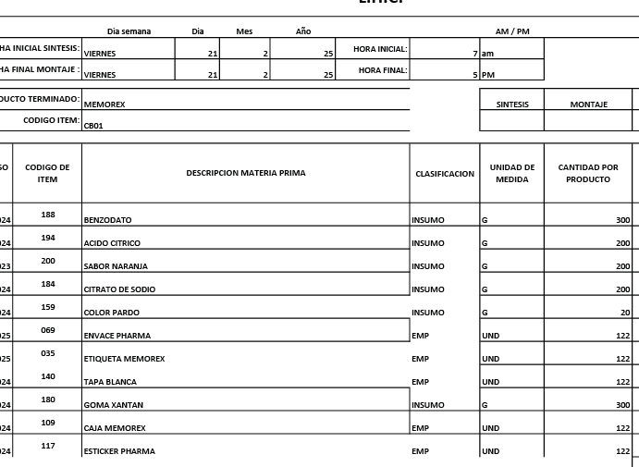
 | Total Cantidad Envasada | 420
 | Cantidad Unitaria
 | Presentación | ML | JARABE
 | PESO X UND | 500
 | VALOR COMPRA |  |  |  |  |  | FORMULA
 | CANT COMPRA | UNIDA COMPRA/ML | PRECIO COMPRA | IVA | PRECIO COMPRA | CONVERSION COSTO x UNID/GR | Cant x Und Envasadas | Und de Medida | 1 UND | PRECIO UND
 | GOMA XANTAN | 1000 | $ 15,400.00 | $ 2,926.00 | $ 18,326 | $ 14,660.80 | 800.00 | gr | 1.90 | $ 35
 | BENZODATO DE SODIO | 1000 | $ 8,000.00 | $ 1,520.00 | $ 9,520 | $ 5,712.00 | 600.00 | gr | 1.43 | $ 14
 | ACIDO CITRICO | 1000 | $ 5,400.00 | $ 1,026.00 | $ 6,426 | $ 1,927.80 | 300.00 | gr | 0.71 | $ 5
 | SABOR-NARANJA | 1000 | $ 50,522.00 | $ 9,599.18 | $ 60,121 | $ 6,012.12 | 100.00 | gr | 0.24 | $ 14
 | CITRATO DE SODIO | 1000 | $ 4,700.00 | $ 893.00 | $ 5,593 | $ 1,118.60 | 200.00 | gr | 0.48 | $ 3
 | SULFATO FERROSO | 1000 | $ 20,000.00 | $ - | $ 20,000 | $ 20,000.00 | 1000.00 | gr | 2.38 | $ 48
 | COLOR-PARDO | 1000 | $ 80,268.00 | $ 15,250.92 | $ 95,519 | $ 1,910.38 | 20.00 | gr | 0.05 | $ 5
 | ENDULZANTES | 1000 | $ 45,404.00 | $ 8,626.76 | $ 54,031 | $ 5,403.08 | 100.00 | gr | 0.24 | $ 13
 | ANTIESPUMANTE | 3785 | $ 24.00 | $ 4.56 | $ 29 | $ 0.38 | 50.00 | gr | 0.12 | $ 0
 | KIT DE PLANTAS | 1000 | $ 50,000.00 | $ - | $ 50,000 | $ 32.02 | 0.6404494382 | Und | 0.00 | $ 0 |  | KIT DE PLANTAS | 1 | $ 50.00 | #DIV/0! | #DIV/0! | 0.0026 | 1.00
 | BOTELLA PHARMA | 1 | $ 650.00 | $ - | $ 650 | $ 273,000.00 | 420 | Und | 1.00 | $ 650
 | TAPA #28 blanca | 1 | $ 70.00 |  | $ 70 | $ 29,400.00 | 420 | Und | 1.00 | $ 70
 | Banda de seguridad(Termoencogible) por Metros | 1 | $ 300.00 | $ - | $ 300 | $ 126,000.00 | 420 | Und | 1.00 | $ 300
 | STICKER PHARMA | 1 | $ 100.00 | $ - | $ 100 | $ 42,000.00 | 420 | Und | 1.00 | $ 100
 | ETIQUETAS | 1 | $ 100.00 | $ - | $ 100 | $ 42,000.00 | 420 | Und | 1.00 | $ 100
 | CAJAS | 1 | $ 800.00 | $ - | $ 800 | $ 336,000.00 | 420 | Und | 1.00 | $ 800
 |  |  |  |  |  | $ 2,155 | PRECIO POR PRODUC |  |  | $ 2,155
 | GASTOS VARIOS |  | $ 3,672.93 |  | $ 3,673 | $ 3,673 | GASTOS VARIOS

 |  |  |  |  | $ 321,584.42 | $ 5,828 | COSTO TOTAL UNIDAD
 |  |  |  |  |  | $ 2,856 | 49% | UTILIDAD
 |  |  |  |  |  | $ 8,684 | PRECIO DE VENTA

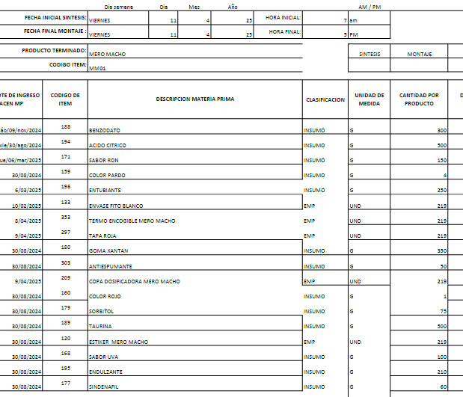
 | CODIGO | MM01
 | PRODUCTO | MERO MACHO | MARCA | BOTICA NATURAL ESCULAPIO
 | ALMACEN | 500 ML
REVISADO CON YULL EL 13/05/2025 | Total Cantidad Envasada | 390
 | Cantidad Unitaria
 | Presentación | ML | JARABE
 | PESO X UND | 500
 | VALOR COMPRA |  |  |  |  |  | FORMULA
 | CANT COMPRA | UNIDA COMPRA/ML | PRECIO COMPRA | IVA | PRECIO COMPRA | CONVERSION COSTO x UNID/GR | Cant x Und Envasadas | Und de Medida | 1 UND | PRECIO UND
 | GOMA XANTAN | 1000 | $ 15,400.00 | $ 2,926.00 | $ 18,326 | $ 12,828.20 | 700.00 | gr | 1.79 | $ 33
 | BENZODATO DE SODIO | 1000 | $ 8,000.00 | $ 1,520.00 | $ 9,520 | $ 5,712.00 | 600.00 | gr | 1.54 | $ 15
 | ACIDO CITRICO | 1000 | $ 5,400.00 | $ 1,026.00 | $ 6,426 | $ 6,426.00 | 1000.00 | gr | 2.56 | $ 16
 | ANTIESPUMANTE | 3785 | $ 24.00 | $ 4.56 | $ 29 | $ 0.38 | 50.00 | gr | 0.13 | $ 0
 | SABOR-RON | 1000 | $ 53,393.00 | $ 10,144.67 | $ 63,538 | $ 19,061.30 | 300.00 | gr | 0.77 | $ 49
 | COLOR-PARDO | 1000 | $ 80,268.00 | $ 15,250.92 | $ 95,519 | $ 764.15 | 8.00 | gr | 0.02 | $ 2
 | ANTI ENTURBIANTE | 1000 | $ 120,000.00 | $ 22,800.00 | $ 142,800 | $ 71,400 | 500 | gr | 1.28 | $ 183
 | COLOR-ROJO | 1000 | $ 63,103.00 | $ 11,989.57 | $ 75,093 | $ 150.19 | 2.00 | gr | 0.01 | $ 0
 | SORBITOL | 1000 | $ 23.78 | $ - | $ 23.8 | $ 3.57 | 150 | gr | 0.38 | $ 0
 | TAURINA | 1000 | $ 35,000.00 | $ 6,650.00 | $ 41,650 | $ 41,650.00 | 1000 | gr | 2.56 | $ 107
 | SABOR-UVA | 1000 | $ 64,485.00 | $ 12,252.15 | $ 76,737 | $ 15,347.43 | 200 | gr | 0.51 | $ 39
 | ENDULZANTES | 1000 | $ 45,404.00 | $ 8,626.76 | $ 54,031 | $ 22,692.92 | 420 | gr | 1.08 | $ 58
 | SINDENAFIL | 1000 | $ 750,000.00 | $ 142,500.00 | $ 892,500 | $ 107,100.00 | 120 | gr | 0.31 | $ 275
 | KIT DE PLANTAS | 1000 | $ 50,000.00 | $ - | $ 50,000 | $ 32.02 | 0.6404494382 | Und | 0.00 | $ 0 |  | KIT DE PLANTAS | 1 | $ 50.00 | #DIV/0! | #DIV/0! | 0.0026 | 1.00
 | BOTELLA MERO MACHO LARGO | 1 | $ 700.00 | $ - | $ 700 | $ 273,000.00 | 390 | Und | 1.00 | $ 700
 | TAPA #28 Roja | 1 | $ 120.00 | $ - | $ 120 | $ 46,800.00 | 390 | Und | 1.00 | $ 120
LO SUME ELAINE | TERMOENCOGIBLE (ETIQUETA) BOTELLA LAMPARA-MERO MACHO | 1 | $ - |  |  | $ - | 390 | Und | 1.00 | $ -
 | COPA | 1 | $ 120.00 | $ - | $ 120 | $ 46,800.00 | 390 | Und | 1.00 | $ 120
 | STICKER MANANTIAL DE VIDA | 1 | $ 100.00 | $ - | $ 100 | $ 39,000.00 | 390 | Und | 1.00 | $ 100
 |  |  |  |  |  | $ 1,817 | PRECIO POR PRODUC |  |  | $ 1,817
 | GASTOS VARIOS |  | $ 3,672.93 |  | $ 3,673 | $ 3,673 | GASTOS VARIOS

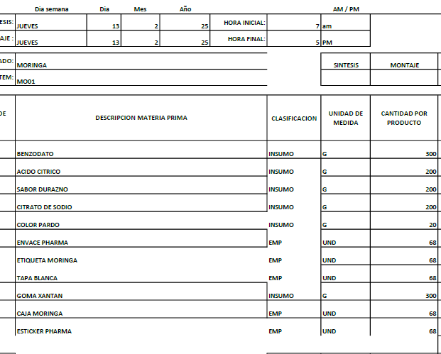
 |  |  |  |  | $ 1,527,231.41 | $ 5,490 | COSTO TOTAL UNIDAD
 |  |  |  |  |  | $ 3,404 | 62% | UTILIDAD
 |  |  |  |  |  | $ 8,894 | PRECIO DE VENTA

 | CODIGO | MO01
REVISADO 17-5-25 | PRODUCTO | MORINGA OLIFERA | MARCA | PHARMA
 | ALMACEN | 500 ML
 | Total Cantidad Envasada | 420
 | Cantidad Unitaria
 | Presentación | ML | JARABE
 | PESO X UND | 500
 | VALOR COMPRA |  |  |  |  |  | FORMULA
 | CANT COMPRA | UNIDA COMPRA/ML | PRECIO COMPRA | IVA | PRECIO COMPRA | CONVERSION COSTO x UNID/GR | Cant x Und Envasadas | Und de Medida | 1 UND | PRECIO UND
 | GOMA XANTAN | 1000 | $ 15,400.00 | $ 2,926.00 | $ 18,326 | $ 16,493.40 | 900.00 | gr | 2.14 | $ 39
 | BENZODATO DE SODIO | 1000 | $ 8,000.00 | $ 1,520.00 | $ 9,520 | $ 5,712.00 | 600.00 | gr | 1.43 | $ 14
 | ACIDO CITRICO | 1000 | $ 5,400.00 | $ 1,026.00 | $ 6,426 | $ 3,213.00 | 500.00 | gr | 1.19 | $ 8
 | SABOR-DURAZNO | 1000 | $ 52,325.00 | $ 9,941.75 | $ 62,267 | $ 6,226.68 | 100.00 | gr | 0.24 | $ 15
 | CITRATO DE SODIO | 1000 | $ 4,700.00 | $ 893.00 | $ 5,593 | $ 1,118.60 | 200.00 | gr | 0.48 | $ 3
 | COLOR-PARDO | 1000 | $ 80,268.00 | $ 15,250.92 | $ 95,519 | $ 1,910.38 | 20.00 | gr | 0.05 | $ 5
 | ANTIESPUMANTE | 3785 | $ 24.00 | $ 4.56 | $ 29 | $ 0.38 | 50.00 | gr | 0.12 | $ 0
 | KIT DE PLANTAS | 1000 | $ 50,000.00 | $ - | $ 50,000 | $ 32.02 | 0.6404494382 | Und | 0.00 | $ 0 |  | KIT DE PLANTAS | 1 | $ 50.00 | #DIV/0! | #DIV/0! | 0.0026 | 1.00
 | BOTELLA PHARMA | 1 | $ 650.00 | $ - | $ 650 | $ 273,000.00 | 420 | Und | 1.00 | $ 650
 | TAPA #28 blanca | 1 | $ 70.00 | $ - | $ 70 | $ 29,400.00 | 420 | Und | 1.00 | $ 70
 | Banda de seguridad(Termoencogible) por Metros | 1 | $ 300.00 | $ - | $ 300 | $ 126,000.00 | 420 | Und | 1.00 | $ 300
 | STICKER PHARMA | 1 | $ 100.00 |  | $ 100 | $ 42,000.00 | 420 | Und | 1.00 | $ 100
 | ETIQUETAS | 1 | $ 100.00 | $ - | $ 100 | $ 42,000.00 | 420 | Und | 1.00 | $ 100
 | CAJAS | 1 | $ 800.00 | $ - | $ 800 | $ 336,000.00 | 420 | Und | 1.00 | $ 800
 |  |  |  |  |  | $ 2,103 | PRECIO POR PRODUC |  |  | $ 2,103
 | GASTOS VARIOS |  | $ 3,672.93 |  | $ 3,673 | $ 3,673 | GASTOS VARIOS

 |  |  |  |  | $ 249,699.23 | $ 5,776 | COSTO TOTAL UNIDAD
 |  |  |  |  |  | $ 3,350 | 58% | UTILIDAD
 |  |  |  |  |  | $ 9,125 | PRECIO DE VENTA

 | CODIGO | NS01
REVISADO 17-5-25 | PRODUCTO | NERVIO Y SUSTO | MARCA | PHARMA
 | ALMACEN | 500 ML
 | Total Cantidad Envasada | 420
 | Cantidad Unitaria
 | Presentación | ML | JARABE
 | PESO X UND | 500
 | VALOR COMPRA |  |  |  |  |  | FORMULA
 | CANT COMPRA | UNIDA COMPRA/ML | PRECIO COMPRA | IVA | PRECIO COMPRA | CONVERSION COSTO x UNID/GR | Cant x Und Envasadas | Und de Medida | 1 UND | PRECIO UND
 | GOMA XANTAN | 1000 | $ 15,400.00 | $ 2,926.00 | $ 18,326 | $ 16,493.40 | 900.00 | gr | 2.14 | $ 39
 | BENZODATO DE SODIO | 1000 | $ 8,000.00 | $ 1,520.00 | $ 9,520 | $ 5,712.00 | 600.00 | gr | 1.43 | $ 14
 | ACIDO CITRICO | 1000 | $ 5,400.00 | $ 1,026.00 | $ 6,426 | $ 6,426.00 | 1000.00 | gr | 2.38 | $ 15
 | ENDULZANTES | 1000 | $ 45,404.00 | $ 8,626.76 | $ 54,031 | $ 8,104.61 | 150.00 | gr | 0.36 | $ 19
 | ANTIESPUMANTE | 3785 | $ 24.00 | $ 4.56 | $ 29 | $ 0.38 | 50.00 | gr | 0.12 | $ 0
 | SABOR-NARANJA | 1000 | $ 50,522.00 | $ 9,599.18 | $ 60,121 | $ 6,012.12 | 100.00 | gr | 0.24 | $ 14
 | COLOR-PARDO | 1000 | $ 80,268.00 | $ 15,250.92 | $ 95,519 | $ 1,910.38 | 20.00 | gr | 0.05 | $ 5
 | CITRATO DE SODIO | 1000 | $ 4,700.00 | $ 893.00 | $ 5,593 | $ 1,118.60 | 200 | gr | 0.48 | $ 3
 | KIT DE PLANTAS | 1000 | $ 50,000.00 | $ - | $ 50,000 | $ 32.02 | 0.6404494382 | Und | 0.00 | $ 0 |  | KIT DE PLANTAS | 1 | $ 50.00 | #DIV/0! | #DIV/0! | 0.0026 | 1.00
 | BOTELLA PHARMA | 1 | $ 650.00 | $ - | $ 650 | $ 273,000.00 | 420.00 | Und | 1.00 | $ 650
 | TAPA #28 blanca | 1 | $ 70.00 | $ - | $ 70 | $ 29,400.00 | 420.00 | Und | 1.00 | $ 70
 | Banda de seguridad(Termoencogible) por Metros | 1 | $ 300.00 | $ - | $ 300 | $ 126,000.00 | 420.00 | Und | 1.00 | $ 300
 | STICKER PHARMA | 1 | $ 100.00 | $ - | $ 100 | $ 42,000.00 | 420.00 | Und | 1.00 | $ 100
 | ETIQUETAS | 1 | $ 100.00 | $ - | $ 100 | $ 42,000.00 | 420.00 | Und | 1.00 | $ 100
 | CAJAS | 1 | $ 800.00 | $ - | $ 800 | $ 336,000.00 | 420.00 | Und | 1.00 | $ 800
 |  |  |  |  |  | $ 2,129 | PRECIO POR PRODUC |  |  | $ 2,129
 | GASTOS VARIOS |  | $ 3,672.93 |  | $ 3,673 | $ 3,673 | GASTOS VARIOS

 |  |  |  |  | $ 301,584.42 | $ 5,802 | COSTO TOTAL UNIDAD
 |  |  |  |  |  | $ 3,365 | 58% | UTILIDAD
 |  |  |  |  |  | $ 9,167 | PRECIO DE VENTA

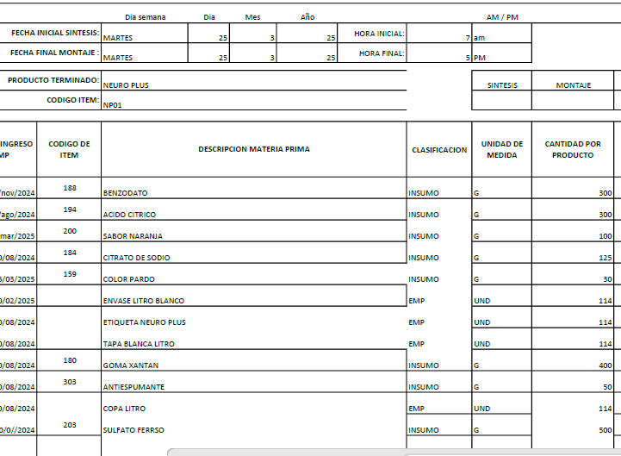
 | CODIGO | NP01
REVISADO 17-5-25 | PRODUCTO | NEURO PLUS LT | MARCA | CUBANO
 | ALMACEN | 1000 ML
 | Total Cantidad Envasada | 220
 | Cantidad Unitaria
 | Presentación | ML | JARABE
 | PESO X UND | 1000
 | VALOR COMPRA |  |  |  |  |  | FORMULA
 | CANT COMPRA | UNIDA COMPRA/ML | PRECIO COMPRA | IVA | PRECIO COMPRA | CONVERSION COSTO x UNID/GR | Cant x Und Envasadas | Und de Medida | 1 UND | PRECIO UND
 | GOMA XANTAN | 1000 | $ 15,400.00 | $ 2,926.00 | $ 18,326 | $ 14,660.80 | 800.00 | gr | 3.64 | $ 67
 | BENZODATO DE SODIO | 1000 | $ 8,000.00 | $ 1,520.00 | $ 9,520 | $ 5,712.00 | 600.00 | gr | 2.73 | $ 26
 | ACIDO CITRICO | 1000 | $ 5,400.00 | $ 1,026.00 | $ 6,426 | $ 1,927.80 | 300.00 | gr | 1.36 | $ 9
 | SABOR-NARANJA | 1000 | $ 50,522.00 | $ 9,599.18 | $ 60,121 | $ 12,024.24 | 200.00 | gr | 0.91 | $ 55
 | CITRATO DE SODIO | 1000 | $ 4,700.00 | $ 893.00 | $ 5,593 | $ 1,398.25 | 250.00 | gr | 1.14 | $ 6
 | COLOR-PARDO | 1000 | $ 80,268.00 | $ 15,250.92 | $ 95,519 | $ 5,731.14 | 60.00 | gr | 0.27 | $ 26
 | SULFATO FERROSO | 1000 | $ 20,000.00 |  | $ 20,000 | $ 20,000.00 | 1000.00 | gr | 4.55 | $ 91
 | ANTIESPUMANTE | 3785 | $ 24.00 | $ 4.56 | $ 29 | $ 0.38 | 50.00 | gr | 0.12 | $ 0
 | ENDULZANTE | 1000 | $ 45,404.00 | $ 8,626.76 | $ 54,031 | $ 5,403.08 | 100.00 | gr | 0.24 | $ 13
 | KIT DE PLANTAS | 1000 | $ 50,000.00 | $ - | $ 50,000 | $ 32.02 | 0.6404494382 | Und | 0.00 | $ 0 |  | KIT DE PLANTAS | 1 | $ 50.00 | #DIV/0! | #DIV/0! | 0.0026 | 1.00
 | BOTELLA DE LT (Con copa y Tapa) | 1 | $ 1,500.00 | $ - | $ 1,500 | $ 330,000.00 | 220 | Und | 1.00 | $ 1,500
 | TAPA #28 blanca | 1 | $ 70.00 | $ - | $ 70 | $ 15,400.00 | 220 | Und | 1.00 | $ 70
 | Banda de seguridad(Termoencogible) por Metros | 1 | $ 300.00 | $ - | $ 300 | $ 66,000.00 | 220 | Und | 1.00 | $ 300
 | ETIQUETAS | 1 | $ 100.00 | $ - | $ 100 | $ 22,000.00 | 220 | Und | 1.00 | $ 100
 |  |  |  |  |  | $ 2,274 | PRECIO POR PRODUC |  |  | $ 2,262
 | GASTOS VARIOS |  | $ 3,672.93 |  | $ 3,673 | $ 3,673 | GASTOS VARIOS

 |  |  |  |  | $ 321,534.42 | $ 5,947 | COSTO TOTAL UNIDAD
 |  |  |  |  |  | $ 3,330 | 56% | UTILIDAD
 |  |  |  |  |  | $ 9,277 | PRECIO DE VENTA

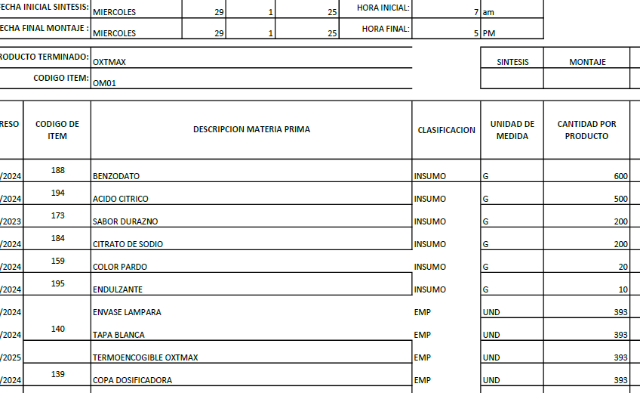
 | CODIGO | OM01
REVISADO 17-5-25 | PRODUCTO | OXTEOMAX | MARCA | NATURAL PALAGAR
 | ALMACEN | 500 ML
 | Total Cantidad Envasada | 390
 | Cantidad Unitaria
 | Presentación | ML | JARABE
 | PESO X UND | 500
 | VALOR COMPRA |  |  |  |  |  | FORMULA
 | CANT COMPRA | UNIDA COMPRA/ML | PRECIO COMPRA | IVA | PRECIO COMPRA | CONVERSION COSTO x UNID/GR | Cant x Und Envasadas | Und de Medida | 1 UND | PRECIO UND
 | GOMA XANTAN | 1000 | $ 15,400.00 | $ 2,926.00 | $ 18,326 | $ 12,828.20 | 700.00 | gr | 1.79 | $ 33
 | BENZODATO DE SODIO | 1000 | $ 8,000.00 | $ 1,520.00 | $ 9,520 | $ 5,712.00 | 600.00 | gr | 1.54 | $ 15
 | ACIDO CITRICO | 1000 | $ 5,400.00 | $ 1,026.00 | $ 6,426 | $ 3,213.00 | 500.00 | gr | 1.28 | $ 8
 | SABOR-DURAZNO | 1000 | $ 52,325.00 | $ 9,941.75 | $ 62,267 | $ 6,226.68 | 100.00 | gr | 0.26 | $ 16
 | CITRATO DE SODIO | 1000 | $ 4,700.00 | $ 893.00 | $ 5,593 | $ 1,118.60 | 200.00 | gr | 0.51 | $ 3
 | COLOR-PARDO | 1000 | $ 80,268.00 | $ 15,250.92 | $ 95,519 | $ 1,910.38 | 20.00 | gr | 0.05 | $ 5
 | CLORURO DE MAGNESIO | 1000 | $ 18,000.00 | $ 3,420.00 | $ 21,420 | $ 107,100.00 | 5000.00 | gr | 12.82 | $ 275
 | ENDULZANTE | 1000 | $ 45,404.00 | $ 8,626.76 | $ 54,031 | $ 2,701.54 | 50.00 | gr | 0.13 | $ 7
 | ANTIESPUMANTE | 3785 | $ 24.00 | $ 4.56 | $ 29 | $ 0.38 | 50.00 | gr | 0.13 | $ 0
 | KIT DE PLANTAS | 1000 | $ 50,000.00 | $ - | $ 50,000 | $ 32.02 | 0.6404494382 | Und | 0.00 | $ 0 |  | KIT DE PLANTAS | 1 | $ 50.00 | #DIV/0! | #DIV/0! | 0.0026 | 1.00
 | BOTELLA LAMPARA | 1 | $ 650.00 | $ - | $ 650 | $ 253,500.00 | 390 | Und | 1.00 | $ 650
 | TAPA #28 blanca | 1 | $ 70.00 | $ - | $ 70 | $ 27,300.00 | 390 | Und | 1.00 | $ 70
 | COPA PARA LAMPARA | 1 | $ 250.00 | $ - | $ 250 | $ 97,500.00 | 390 | Und | 1.00 | $ 250
LO SUME ELAINE | TERMOENCOGIBLE (ETIQUETA) BOTELLA LAMPARA-OXTEOMAX | 1 | $ - | $ - | $ - | $ - | 390 | Und | 1.00 | $ -
 |  |  |  |  |  | $ 1,331 | PRECIO POR PRODUC |  |  | $ 1,331
 | GASTOS VARIOS |  | $ 3,672.93 |  | $ 3,673 | $ 3,673 | GASTOS VARIOS

 |  |  |  |  | $ 324,099.99 | $ 5,004 | COSTO TOTAL UNIDAD
 |  |  |  |  |  | $ 3,453 | 69% | UTILIDAD
 |  |  |  |  |  | $ 8,457 | PRECIO DE VENTA

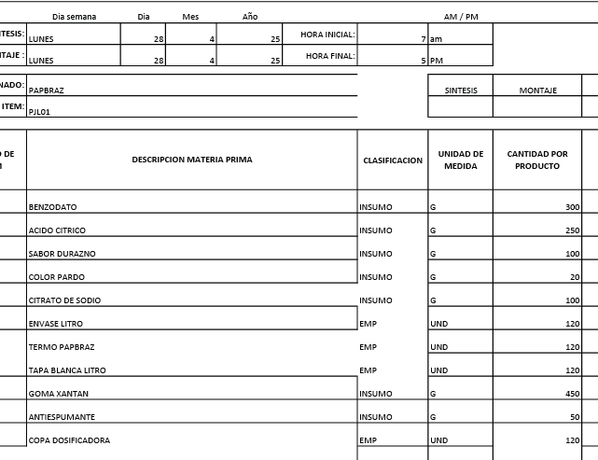
 | CODIGO | PJL01
REVISADO 17-5-25 | PRODUCTO | PAP BRAZ JARABE LITRO | MARCA | CUBANO
 | ALMACEN | 1000 ML
 | Total Cantidad Envasada | 220
 | Cantidad Unitaria
 | Presentación | ML | JARABE
 | PESO X UND | 1000
 | VALOR COMPRA |  |  |  |  |  | FORMULA
 | CANT COMPRA | UNIDA COMPRA/ML | PRECIO COMPRA | IVA | PRECIO COMPRA | CONVERSION COSTO x UNID/GR | Cant x Und Envasadas | Und de Medida | 1 UND | PRECIO UND
 | GOMA XANTAN | 1000 | $ 15,400.00 | $ 2,926.00 | $ 18,326 | $ 16,493.40 | 900.00 | gr | 4.09 | $ 75
 | BENZODATO DE SODIO | 1000 | $ 8,000.00 | $ 1,520.00 | $ 9,520 | $ 5,712.00 | 600.00 | gr | 2.73 | $ 26
 | ACIDO CITRICO | 1000 | $ 5,400.00 | $ 1,026.00 | $ 6,426 | $ 3,534.30 | 550.00 | gr | 2.50 | $ 16
 | ANTIESPUMANTE | 3785 | $ 24.00 | $ 4.56 | $ 29 | $ 0.38 | 50.00 | gr | 0.23 | $ 0
 | COLOR-PARDO | 1000 | $ 80,268.00 | $ 15,250.92 | $ 95,519 | $ 2,387.97 | 25.00 | gr | 0.11 | $ 11
 | SABOR-NARANJA | 1000 | $ 50,522.00 | $ 9,599.18 | $ 60,121 | $ 6,012.12 | 100 | gr | 0.45 | $ 27
 | CITRATO DE SODIO | 1000 | $ 4,700.00 | $ 893.00 | $ 5,593 | $ 1,118.60 | 200 | gr | 0.91 | $ 5
 | KIT DE PLANTAS | 1000 | $ 50,000.00 | $ - | $ 50,000 | $ 32.02 | 0.6404494382 | Und | 0.00 | $ 0 |  | KIT DE PLANTAS | 1 | $ 50.00 | #DIV/0! | #DIV/0! | 0.0026 | 1.00
 | BOTELLA DE LT (Con copa y Tapa) | 1 | $ 1,500.00 | $ - | $ 1,500 | $ 330,000.00 | 220 | gr | 1.00 | $ 1,500
LO SUME ELAINE | TERMOENCOGIBLE (ETIQUETA) BOTELLA LAMPARA-PAP BRAZ | 1 | $ - | $ - | $ - | $ - | 220 | Und | 1.00 | $ -
 |  |  |  |  |  | $ 1,660 | PRECIO POR PRODUC |  |  | $ 1,660
 | GASTOS VARIOS |  | $ 3,672.93 |  | $ 3,673 | $ 3,673 | GASTOS VARIOS

 |  |  |  |  | $ 247,033.66 | $ 5,333 | COSTO TOTAL UNIDAD
 |  |  |  |  |  | $ 3,413 | 64% | UTILIDAD
 |  |  |  |  |  | $ 8,747 | PRECIO DE VENTA

 | CODIGO | PJ01
REVISADO CON YUL 22/5/2025 | PRODUCTO | PAPA SILVESTRE JARABE 240ML | MARCA | S/M
 | ALMACEN | 240 ML
 | Total Cantidad Envasada | 840
 | Cantidad Unitaria
 | Presentación | ML | JARABE
 | PESO X UND | 240
 | VALOR COMPRA |  |  |  |  |  | FORMULA
 | CANT COMPRA | UNIDA COMPRA/ML | PRECIO COMPRA | IVA | PRECIO COMPRA | CONVERSION COSTO x UNID/GR | Cant x Und Envasadas | Und de Medida | 1 UND | PRECIO UND
 | GOMA XANTAN | 1000 | $ 15,400.00 | $ 2,926.00 | $ 18,326 | $ 10,995.60 | 600.00 | gr | 0.71 | $ 13
 | BENZODATO DE SODIO | 1000 | $ 8,000.00 | $ 1,520.00 | $ 9,520 | $ 5,712.00 | 600.00 | gr | 0.71 | $ 7
 | ACIDO CITRICO | 1000 | $ 5,400.00 | $ 1,026.00 | $ 6,426 | $ 1,285.20 | 200.00 | gr | 0.24 | $ 2
 | SABOR-AVENA | 1000 | $ 53,393.00 | $ 10,144.67 | $ 63,538 | $ 6,353.77 | 100.00 | gr | 0.12 | $ 8
 | CITRATO DE SODIO | 1000 | $ 4,700.00 | $ 893.00 | $ 5,593 | $ 1,118.60 | 200.00 | gr | 0.24 | $ 1
 | COLOR-PARDO | 1000 | $ 80,268.00 | $ 15,250.92 | $ 95,519 | $ 286.56 | 3.00 | gr | 0.00 | $ 0
 | ENDULZANTE | 1000 | $ 45,404.00 | $ 8,626.76 | $ 54,031 | $ 10,806.15 | 200.00 | gr | 0.24 | $ 13
 | ANTIESPUMANTE | 3785 | $ 24.00 | $ 4.56 | $ 29 | $ 0.38 | 50.00 | gr | 0.06 | $ 0
 | KIT DE PLANTAS | 1000 | $ 50,000.00 | $ - | $ 50,000 | $ 32.02 | 0.6404494382 | Und | 0.00 | $ 0 |  | KIT DE PLANTAS | 1 | $ 50.00 | #DIV/0! | #DIV/0! | 0.0026 | 1.00
 | BOTELLA 240 AMBAR | 1 | $ 350.00 | $ - | $ 350 | $ 294,000.00 | 840 | Und | 1.00 | $ 350
 | TAPA VERDE | 1 | $ 70.00 | $ - | $ 70 | $ 58,800.00 | 840 | Und | 1.00 | $ 70
 | ETIQUETA PAPA JARABE 240ml | 1 | $ 100.00 | $ - | $ 100 | $ 84,000.00 | 840 | Und | 1.00 | $ 100
 |  |  |  |  |  | $ 564 | PRECIO POR PRODUC |  |  | $ 564
 | GASTOS VARIOS |  | $ 3,672.93 |  | $ 3,673 | $ 3,673 | GASTOS VARIOS

 |  |  |  |  | $ 303,500.91 | $ 4,236 | COSTO TOTAL UNIDAD
 |  |  |  |  |  | $ 3,516 | 83% | UTILIDAD
 |  |  |  |  |  | $ 7,753 | PRECIO DE VENTA

 | CODIGO | PS01
 | PRODUCTO | PAPA SILVESTRE POLVO (500 gr) | MARCA | S/M
 | ALMACEN | 500 ML
 | Total Cantidad Envasada
 | Cantidad Unitaria
 | Presentación | ML | POLVO
 | PESO X UND | 240
 | VALOR COMPRA |  |  |  |  |  | FORMULA
 | CANT COMPRA | UNIDA COMPRA/ML | PRECIO COMPRA | IVA | PRECIO COMPRA | CONVERSION COSTO x UNID/GR | Cant x Und Envasadas | Und de Medida | 1 UND | PRECIO UND
 | AVENA EN POLVO | 1000 |  | $ - | $ - | $ - | 50000.00 | gr | 59.52 | $ -
 | SEN EN POLVO | 1000 |  | $ - | $ - | $ - | 2500.00 | gr | 2.98 | $ -
 | BOLDO POLVO | 1000 |  | $ - | $ - | $ - | 2500.00 | gr | 2.98 | $ -
 | ENVASE BLANCO TAURINA | 1 | $ 350.00 | $ - | $ 350 | $ - | 0 | Und | 0.00 | $ -
 | TAPA VERDE | 1 | $ 70.00 | $ - | $ 70 | $ - | 0 | Und | 0.00 | $ -
 | ETIQUETA PAPA JARABE 240ml | 1 | $ 100.00 | $ - | $ 100 | $ - | 0 | Und | 0.00 | $ -
 |  |  |  |  |  | #DIV/0! | PRECIO POR PRODUC |  |  | $ -
 | GASTOS VARIOS |  | $ 3,672.93 |  | $ 3,673 | $ 3,673 | GASTOS VARIOS

 |  |  |  |  | $ 520.00 | #DIV/0! | COSTO TOTAL UNIDAD
 |  |  |  |  |  | #DIV/0! | 49% | UTILIDAD
 |  |  |  |  |  | #DIV/0! | PRECIO DE VENTA

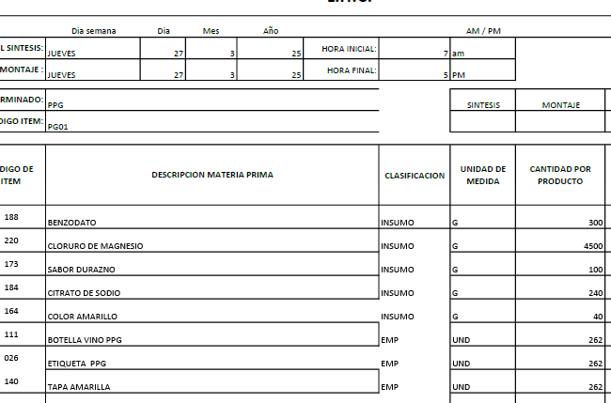
 | CODIGO | PG01
REVISADO 17-5-25 | PRODUCTO | PPG | MARCA | PENDIENTE
 | ALMACEN | 750 ML
NOTA: NO LLEVA KIT DE PLANTAS | Total Cantidad Envasada | 262
 | Cantidad Unitaria
 | Presentación | ML | JARABE
 | PESO X UND | 750
 | VALOR COMPRA |  |  |  |  |  | FORMULA
 | CANT COMPRA | UNIDA COMPRA/ML | PRECIO COMPRA | IVA | PRECIO COMPRA | CONVERSION COSTO x UNID/GR | Cant x Und Envasadas | Und de Medida | 1 UND | PRECIO UND
 | BENZODATO DE SODIO | 1000 | $ 8,000.00 | $ 1,520.00 | $ 9,520 | $ 2,856.00 | 300.00 | gr | 1.15 | $ 11
 | CLORURO DE MAGNESIO | 1000 | $ 18,000.00 | $ 3,420.00 | $ 21,420 | $ 96,390.00 | 4500.00 | gr | 17.18 | $ 368
 | SABOR-DURAZNO | 1000 | $ 52,325.00 | $ 9,941.75 | $ 62,267 | $ 6,226.68 | 100.00 | gr | 0.38 | $ 24
 | CITRATO DE SODIO | 1000 | $ 4,700.00 | $ 893.00 | $ 5,593 | $ 1,342.32 | 240.00 | gr | 0.92 | $ 5
 | COLOR-AMARILLO | 1000 | $ 61,698.00 | $ 11,722.62 | $ 73,421 | $ 2,936.82 | 40.00 | gr | 0.15 | $ 11
 | BOTELLA DE VIDRIO VINO PPG | 1 | $ 2,837.00 | $ - | $ 2,837 | $ 743,294.00 | 262 | Und | 1.00 | $ 2,837
 | TAPA AMARILLA | 1 | $ 73.00 | $ - | $ 73 | $ 19,126.00 | 262 | Und | 1.00 | $ 73
 | ETIQUETAS | 1 | $ 100.00 | $ - | $ 100 | $ 26,200.00 | 262 | Und | 1.00 | $ 100
 |  |  |  |  |  | $ 3,429 | PRECIO POR PRODUC |  |  | $ 3,429
 | GASTOS VARIOS |  | $ 3,672.93 |  | $ 3,673 | $ 3,673 | GASTOS VARIOS

 |  |  |  |  | $ 175,230.37 | $ 7,102 | COSTO TOTAL UNIDAD
 |  |  |  |  |  | $ 3,764 | 53% | UTILIDAD
 |  |  |  |  |  | $ 10,866 | PRECIO DE VENTA

 | CODIGO | PP01
REVISADO 17-5-25 | PRODUCTO | PROSTA PHARMA | MARCA | PHARMA
 | ALMACEN | 500 ML
 | Total Cantidad Envasada | 420
 | Cantidad Unitaria
 | Presentación | ML | JARABE
 | PESO X UND | 500
 | VALOR COMPRA |  |  |  |  |  | FORMULA
 | CANT COMPRA | UNIDA COMPRA/ML | PRECIO COMPRA | IVA | PRECIO COMPRA | CONVERSION COSTO x UNID/GR | Cant x Und Envasadas | Und de Medida | 1 UND | PRECIO UND
 | GOMA XANTAN | 1000 | $ 15,400.00 | $ 2,926.00 | $ 18,326 | $ 16,493.40 | 900.00 | gr | 2.14 | $ 39
 | BENZODATO DE SODIO | 1000 | $ 8,000.00 | $ 1,520.00 | $ 9,520 | $ 5,712.00 | 600.00 | gr | 1.43 | $ 14
 | ACIDO CITRICO | 1000 | $ 5,400.00 | $ 1,026.00 | $ 6,426 | $ 6,426.00 | 1000.00 | gr | 2.38 | $ 15
 | ENDULZANTES | 1000 | $ 45,404.00 | $ 8,626.76 | $ 54,031 | $ 8,104.61 | 150.00 | gr | 0.36 | $ 19
 | ANTIESPUMANTE | 3785 | $ 24.00 | $ 4.56 | $ 29 | $ 0.38 | 50.00 | gr | 0.12 | $ 0
 | SABOR-NARANJA | 1000 | $ 50,522.00 | $ 9,599.18 | $ 60,121 | $ 6,012.12 | 100.00 | gr | 0.24 | $ 14
 | COLOR-PARDO | 1000 | $ 80,268.00 | $ 15,250.92 | $ 95,519 | $ 1,910.38 | 20.00 | gr | 0.05 | $ 5
 | CITRATO DE SODIO | 1000 | $ 4,700.00 | $ 893.00 | $ 5,593 | $ 1,119 | 200 | gr | 0.48 | $ 3
 | KIT DE PLANTAS | 1000 | $ 50,000.00 | $ - | $ 50,000 | $ 32.02 | 0.6404494382 | Und | 0.00 | $ 0 |  | KIT DE PLANTAS | 1 | $ 50.00 | #DIV/0! | #DIV/0! | 0.0026 | 1.00
 | BOTELLA PHARMA | 1 | $ 650.00 | $ - | $ 650 | $ 273,000.00 | 420 | Und | 1.00 | $ 650
 | TAPA #28 blanca | 1 | $ 70.00 | $ - | $ 70 | $ 29,400.00 | 420 | Und | 1.00 | $ 70
 | Banda de seguridad(Termoencogible) por Metros | 1 | $ 300.00 | $ - | $ 300 | $ 126,000.00 | 420 | Und | 1.00 | $ 300
 | STICKER PHARMA | 1 | $ 100.00 |  | $ 100 | $ 42,000.00 | 420 | Und | 1.00 | $ 100
 | ETIQUETAS | 1 | $ 100.00 | $ - | $ 100 | $ 42,000.00 | 420 | Und | 1.00 | $ 100
 | CAJAS | 1 | $ 800.00 | $ - | $ 800 | $ 336,000.00 | 420 | Und | 1.00 | $ 800
 |  |  |  |  |  | $ 2,129 | PRECIO POR PRODUC |  |  | $ 2,129
 | GASTOS VARIOS |  | $ 3,672.93 |  | $ 3,673 | $ 3,673 | GASTOS VARIOS

 |  |  |  |  | $ 301,584.42 | $ 5,802 | COSTO TOTAL UNIDAD
 |  |  |  |  |  | $ 3,365 | 58% | UTILIDAD
 |  |  |  |  |  | $ 9,167 | PRECIO DE VENTA

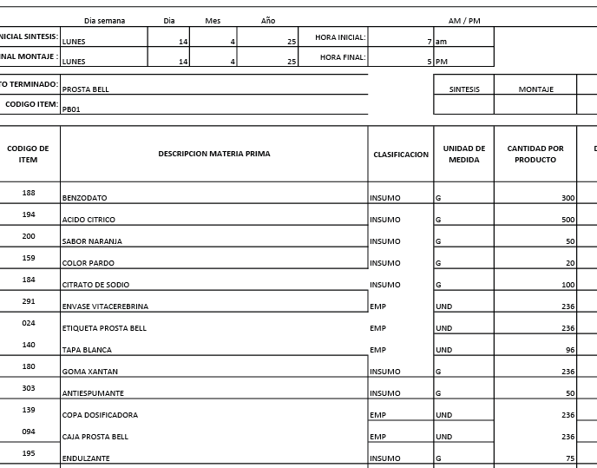
 | CODIGO | PB01
REVISADO 17-5-25 | PRODUCTO | PROSTABELL | MARCA | CUBANO
 | ALMACEN | 500 ML
 | Total Cantidad Envasada | 420
 | Cantidad Unitaria
 | Presentación | ML | JARABE
 | PESO X UND | 500
 | VALOR COMPRA |  |  |  |  |  | FORMULA
 | CANT COMPRA | UNIDA COMPRA/ML | PRECIO COMPRA | IVA | PRECIO COMPRA | CONVERSION COSTO x UNID/GR | Cant x Und Envasadas | Und de Medida | 1 UND | PRECIO UND
 | GOMA XANTAN | 1000 | $ 15,400.00 | $ 2,926.00 | $ 18,326 | $ 16,493.40 | 900.00 | gr | 2.14 | $ 39
 | BENZODATO DE SODIO | 1000 | $ 8,000.00 | $ 1,520.00 | $ 9,520 | $ 5,712.00 | 600.00 | gr | 1.43 | $ 14
 | ACIDO CITRICO | 1000 | $ 5,400.00 | $ 1,026.00 | $ 6,426 | $ 6,426.00 | 1000.00 | gr | 2.38 | $ 15
 | ENDULZANTES | 1000 | $ 45,404.00 | $ 8,626.76 | $ 54,031 | $ 8,104.61 | 150.00 | gr | 0.36 | $ 19
 | ANTIESPUMANTE | 3785 | $ 24.00 | $ 4.56 | $ 29 | $ 0.38 | 50.00 | gr | 0.12 | $ 0
 | SABOR-NARANJA | 1000 | $ 50,522.00 | $ 9,599.18 | $ 60,121 | $ 6,012.12 | 100.00 | gr | 0.24 | $ 14
 | COLOR-PARDO | 1000 | $ 80,268.00 | $ 15,250.92 | $ 95,519 | $ 1,910.38 | 20.00 | gr | 0.05 | $ 5
 | CITRATO DE SODIO | 1000 | $ 4,700.00 | $ 893.00 | $ 5,593 | $ 1,119 | 200 | gr | 0.48 | $ 3
 | KIT DE PLANTAS | 1000 | $ 50,000.00 | $ - | $ 50,000 | $ 32.02 | 0.6404494382 | Und | 0.00 | $ 0 |  | KIT DE PLANTAS | 1 | $ 50.00 | #DIV/0! | #DIV/0! | 0.0026 | 1.00
 | BOTELLA CUBANOS | 1 | $ 650.00 | $ - | $ 650 | $ 273,000.00 | 420 | Und | 1.00 | $ 650
 | TAPA #28 blanca | 1 | $ 70.00 | $ - | $ 70 | $ 29,400.00 | 420 | Und | 1.00 | $ 70
 | Banda de seguridad(Termoencogible) por Metros | 1 | $ 300.00 | $ - | $ 300 | $ 126,000.00 | 420 | Und | 1.00 | $ 300
 | COPA | 1 | $ 120.00 | $ - | $ 120 | $ 50,400.00 | 420 | Und | 1.00 | $ 120
 | ETIQUETAS | 1 | $ 100.00 | $ - | $ 100 | $ 42,000.00 | 420 | Und | 1.00 | $ 100
 | CAJAS | 1 | $ 800.00 | $ - | $ 800 | $ 336,000.00 | 420 | Und | 1.00 | $ 800
 |  |  |  |  |  | $ 2,149 | PRECIO POR PRODUC |  |  | $ 2,149
 | GASTOS VARIOS |  | $ 3,672.93 |  | $ 3,673 | $ 3,673 | GASTOS VARIOS

 |  |  |  |  | $ 301,604.42 | $ 5,822 | COSTO TOTAL UNIDAD
 |  |  |  |  |  | $ 3,260 | 56% | UTILIDAD
 |  |  |  |  |  | $ 9,082 | PRECIO DE VENTA

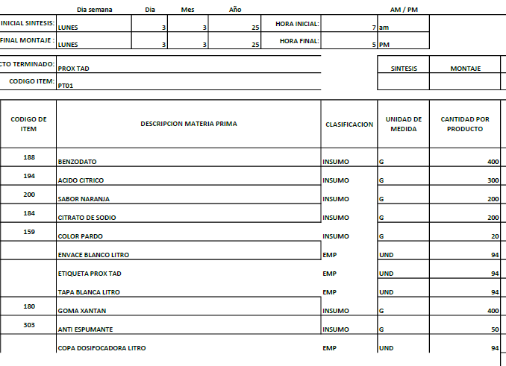

 | CODIGO | PT01
REVISADO 17-5-25 | PRODUCTO | PROX TAP LT | MARCA | CUBANO
 | ALMACEN | 1000 ML
 | Total Cantidad Envasada | 220
 | Cantidad Unitaria
 | Presentación | ML | JARABE
 | PESO X UND | 1000
 | VALOR COMPRA |  |  |  |  |  | FORMULA
 | CANT COMPRA | UNIDA COMPRA/ML | PRECIO COMPRA | IVA | PRECIO COMPRA | CONVERSION COSTO x UNID/GR | Cant x Und Envasadas | Und de Medida | 1 UND | PRECIO UND
 | GOMA XANTAN | 1000 | $ 15,400.00 | $ 2,926.00 | $ 18,326 | $ 16,493.40 | 900.00 | gr | 4.09 | $ 75
 | BENZODATO DE SODIO | 1000 | $ 8,000.00 | $ 1,520.00 | $ 9,520 | $ 5,712.00 | 600.00 | gr | 2.73 | $ 26
 | ACIDO CITRICO | 1000 | $ 5,400.00 | $ 1,026.00 | $ 6,426 | $ 6,426.00 | 1000.00 | gr | 4.55 | $ 29
 | ENDULZANTES | 1000 | $ 45,404.00 | $ 8,626.76 | $ 54,031 | $ 8,104.61 | 150.00 | gr | 0.68 | $ 37
 | ANTIESPUMANTE | 3785 | $ 24.00 | $ 4.56 | $ 29 | $ 0.38 | 50.00 | gr | 0.23 | $ 0
 | SABOR-NARANJA | 1000 | $ 50,522.00 | $ 9,599.18 | $ 60,121 | $ 6,012.12 | 100.00 | gr | 0.45 | $ 27
 | COLOR-PARDO | 1000 | $ 80,268.00 | $ 15,250.92 | $ 95,519 | $ 1,910.38 | 20.00 | gr | 0.09 | $ 9
 | CITRATO DE SODIO | 1000 | $ 4,700.00 | $ 893.00 | $ 5,593 | $ 1,119 | 200 | gr | 0.91 | $ 5
 | KIT DE PLANTAS | 1000 | $ 50,000.00 | $ - | $ 50,000 | $ 32.02 | 0.6404494382 | Und | 0.00 | $ 0 |  | KIT DE PLANTAS | 1 | $ 50.00 | #DIV/0! | #DIV/0! | 0.0026 | 1.00
 | BOTELLA DE LT (Con copa y Tapa) | 1 | $ 1,500.00 | $ - | $ 1,500 | $ 330,000.00 | 220 | gr | 1.00 | $ 1,500
 | Banda de seguridad(Termoencogible) por Metros | 1 | $ 300.00 | $ - | $ 300 | $ 66,000.00 | 220 | Und | 1.00 | $ 300
 | ETIQUETAS | 1 | $ 100.00 | $ - | $ 100 | $ 22,000.00 | 220 | Und | 1.00 | $ 100
 |  |  |  |  |  | $ 2,108 | PRECIO POR PRODUC |  |  | $ 2,108
 | GASTOS VARIOS |  | $ 3,672.93 |  | $ 3,673 | $ 3,673 | GASTOS VARIOS

 |  |  |  |  | $ 301,464.42 | $ 5,781 | COSTO TOTAL UNIDAD
 |  |  |  |  |  | $ 3,353 | 58% | UTILIDAD
 |  |  |  |  |  | $ 9,134 | PRECIO DE VENTA

 | CODIGO | RP01
REVISADO 17-5-25 | PRODUCTO | RENAL PLUS | MARCA | PHARMA
 | ALMACEN | 500 ML
 | Total Cantidad Envasada | 420
 | Cantidad Unitaria
 | Presentación | ML | JARABE
 | PESO X UND | 500
 | VALOR COMPRA |  |  |  |  |  | FORMULA
 | CANT COMPRA | UNIDA COMPRA/ML | PRECIO COMPRA | IVA | PRECIO COMPRA | CONVERSION COSTO x UNID/GR | Cant x Und Envasadas | Und de Medida | 1 UND | PRECIO UND
 | GOMA XANTAN | 1000 | $ 15,400.00 | $ 2,926.00 | $ 18,326 | $ 16,493.40 | 900.00 | gr | 2.14 | $ 39
 | BENZODATO DE SODIO | 1000 | $ 8,000.00 | $ 1,520.00 | $ 9,520 | $ 5,712.00 | 600.00 | gr | 1.43 | $ 14
 | ACIDO CITRICO | 1000 | $ 5,400.00 | $ 1,026.00 | $ 6,426 | $ 6,426.00 | 1000.00 | gr | 2.38 | $ 15
 | ENDULZANTES | 1000 | $ 45,404.00 | $ 8,626.76 | $ 54,031 | $ 8,104.61 | 150.00 | gr | 0.36 | $ 19
 | ANTIESPUMANTE | 3785 | $ 24.00 | $ 4.56 | $ 29 | $ 0.38 | 50.00 | gr | 0.12 | $ 0
 | SABOR-NARANJA | 1000 | $ 50,522.00 | $ 9,599.18 | $ 60,121 | $ 6,012.12 | 100.00 | gr | 0.24 | $ 14
 | COLOR-PARDO | 1000 | $ 80,268.00 | $ 15,250.92 | $ 95,519 | $ 1,910.38 | 20.00 | gr | 0.05 | $ 5
 | CITRATO DE SODIO | 1000 | $ 4,700.00 | $ 893.00 | $ 5,593 | $ 1,118.60 | 200 | gr | 0.48 | $ 3
 | KIT DE PLANTAS | 1000 | $ 50,000.00 | $ - | $ 50,000 | $ 32.02 | 0.6404494382 | Und | 0.00 | $ 0 |  | KIT DE PLANTAS | 1 | $ 50.00 | #DIV/0! | #DIV/0! | 0.0026 | 1.00
 | BOTELLA PHARMA | 1 | $ 650.00 | $ - | $ 650 | $ 273,000.00 | 420 | Und | 1.00 | $ 650
 | TAPA #28 blanca | 1 | $ 70.00 | $ - | $ 70 | $ 29,400.00 | 420 | Und | 1.00 | $ 70
 | Banda de seguridad(Termoencogible) por Metros | 1 | $ 300.00 | $ - | $ 300 | $ 126,000.00 | 420 | Und | 1.00 | $ 300
 | STICKER PHARMA | 1 | $ 100.00 |  | $ 100 | $ 42,000.00 | 420 | Und | 1.00 | $ 100
 | ETIQUETAS | 1 | $ 100.00 | $ - | $ 100 | $ 42,000.00 | 420 | Und | 1.00 | $ 100
 | CAJAS | 1 | $ 800.00 | $ - | $ 800 | $ 336,000.00 | 420 | Und | 1.00 | $ 800
 |  |  |  |  |  | $ 2,129 | PRECIO POR PRODUC |  |  | $ 2,129
 | GASTOS VARIOS |  | $ 3,672.93 |  | $ 3,673 | $ 3,673 | GASTOS VARIOS

 |  |  |  |  | $ 301,584.42 | $ 5,802 | COSTO TOTAL UNIDAD
 |  |  |  |  |  | $ 3,365 | 58% | UTILIDAD
 |  |  |  |  |  | $ 9,167 | PRECIO DE VENTA

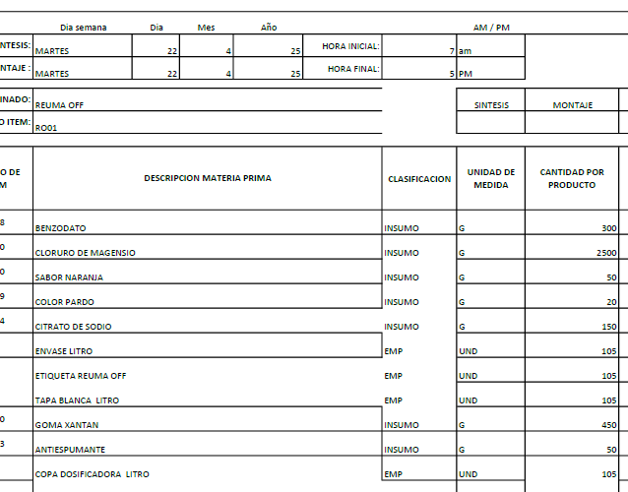

 | CODIGO | RO01
REVISADO 17-5-25 | PRODUCTO | REUMAT OFF LT | MARCA | CUBANO
 | ALMACEN | 1000 ML
 | Total Cantidad Envasada | 220
 | Cantidad Unitaria
 | Presentación | ML | JARABE
 | PESO X UND | 1000
 | VALOR COMPRA |  |  |  |  |  | FORMULA
 | CANT COMPRA | UNIDA COMPRA/ML | PRECIO COMPRA | IVA | PRECIO COMPRA | CONVERSION COSTO x UNID/GR | Cant x Und Envasadas | Und de Medida | 1 UND | PRECIO UND
 | GOMA XANTAN | 1000 | $ 15,400.00 | $ 2,926.00 | $ 18,326 | $ 12,828.20 | 700.00 | gr | 3.18 | $ 58
 | BENZODATO DE SODIO | 1000 | $ 8,000.00 | $ 1,520.00 | $ 9,520 | $ 5,712.00 | 600.00 | gr | 2.73 | $ 26
 | CLORURO DE MAGNESIO | 1000 | $ 18,000.00 | $ 3,420.00 | $ 21,420 | $ 149,940.00 | 7000.00 | gr | 31.82 | $ 682
 | CITRATO DE SODIO | 1000 | $ 4,700.00 | $ 893.00 | $ 5,593 | $ 1,677.90 | 300.00 | gr | 1.36 | $ 8
 | ANTIESPUMANTE | 3785 | $ 24.00 | $ 4.56 | $ 29 | $ 0.38 | 50.00 | gr | 0.23 | $ 0
 | SABOR-NARANJA | 1000 | $ 50,522.00 | $ 9,599.18 | $ 60,121 | $ 12,024.24 | 200.00 | gr | 0.91 | $ 55
 | COLOR-PARDO | 1000 | $ 80,268.00 | $ 15,250.92 | $ 95,519 | $ 3,820.76 | 40.00 | gr | 0.18 | $ 17
 | KIT DE PLANTAS | 1000 | $ 50,000.00 | $ - | $ 50,000 | $ 32.02 | 0.6404494382 | Und | 0.00 | $ 0 |  | KIT DE PLANTAS | 1 | $ 50.00 | #DIV/0! | #DIV/0! | 0.0026 | 1.00
 | BOTELLA DE LT (Con copa y Tapa) | 1 | $ 1,500.00 | $ - | $ 1,500 | $ 330,000.00 | 220 | Und | 1.00 | $ 1,500
 | Banda de seguridad(Termoencogible) por Metros | 1 | $ 300.00 |  | $ 300 | $ 66,000.00 | 220 | Und | 1.00 | 300
 | ETIQUETAS | 1 | $ 100.00 | $ - | $ 100 | $ 22,000.00 | 220 | Und | 1.00 | $ 100
 |  |  |  |  |  | $ 2,746 | PRECIO POR PRODUC |  |  | $ 2,746
 | GASTOS VARIOS |  | $ 3,672.93 |  | $ 3,673 | $ 3,673 | GASTOS VARIOS

 |  |  |  |  | $ 262,427.66 | $ 6,419 | COSTO TOTAL UNIDAD
 |  |  |  |  |  | $ 3,338 | 52% | UTILIDAD
 |  |  |  |  |  | $ 9,756 | PRECIO DE VENTA

 | CODIGO | RC01
REVISADO 17-5-25 | PRODUCTO | ROMPE CALCULOS | MARCA | PHARMA
 | ALMACEN | 500 ML
 | Total Cantidad Envasada | 420
 | Cantidad Unitaria
 | Presentación | ML | JARABE
 | PESO X UND | 500
 | VALOR COMPRA |  |  |  |  |  | FORMULA
 | CANT COMPRA | UNIDA COMPRA/ML | PRECIO COMPRA | IVA | PRECIO COMPRA | CONVERSION COSTO x UNID/GR | Cant x Und Envasadas | Und de Medida | 1 UND | PRECIO UND
 | GOMA XANTAN | 1000 | $ 15,400.00 | $ 2,926.00 | $ 18,326 | $ 16,493.40 | 900.00 | gr | 2.14 | $ 39
 | BENZODATO DE SODIO | 1000 | $ 8,000.00 | $ 1,520.00 | $ 9,520 | $ 5,712.00 | 600.00 | gr | 1.43 | $ 14
 | ACIDO CITRICO | 1000 | $ 5,400.00 | $ 1,026.00 | $ 6,426 | $ 6,426.00 | 1000.00 | gr | 2.38 | $ 15
 | ENDULZANTES | 1000 | $ 45,404.00 | $ 8,626.76 | $ 54,031 | $ 8,104.61 | 150.00 | gr | 0.36 | $ 19
 | ANTIESPUMANTE | 3785 | $ 24.00 | $ 4.56 | $ 29 | $ 0.38 | 50.00 | gr | 0.12 | $ 0
 | SABOR-NARANJA | 1000 | $ 50,522.00 | $ 9,599.18 | $ 60,121 | $ 6,012.12 | 100.00 | gr | 0.24 | $ 14
 | COLOR-PARDO | 1000 | $ 80,268.00 | $ 15,250.92 | $ 95,519 | $ 1,910.38 | 20.00 | gr | 0.05 | $ 5
 | CITRATO DE SODIO | 1000 | $ 4,700.00 | $ 893.00 | $ 5,593 | $ 1,119 | 200 | gr | 0.48 | $ 3
 | KIT DE PLANTAS | 1000 | $ 50,000.00 | $ - | $ 50,000 | $ 32.02 | 0.6404494382 | Und | 0.00 | $ 0 |  | KIT DE PLANTAS | 1 | $ 50.00 | #DIV/0! | #DIV/0! | 0.0026 | 1.00
 | BOTELLA PHARMA | 1 | $ 650.00 | $ - | $ 650 | $ 273,000.00 | 420 | Und | 1.00 | $ 650
 | TAPA #28 blanca | 1 | $ 70.00 | $ - | $ 70 | $ 29,400.00 | 420 | Und | 1.00 | $ 70
 | Banda de seguridad(Termoencogible) por Metros | 1 | $ 300.00 | $ - | $ 300 | $ 126,000.00 | 420 | Und | 1.00 | $ 300
 | STICKER PHARMA | 1 | $ 100.00 |  | $ 100 | $ 42,000.00 | 420 | Und | 1.00 | $ 100
 | ETIQUETAS | 1 | $ 100.00 | $ - | $ 100 | $ 42,000.00 | 420 | Und | 1.00 | $ 100
 | CAJAS | 1 | $ 800.00 | $ - | $ 800 | $ 336,000.00 | 420 | Und | 1.00 | $ 800
 |  |  |  |  |  | $ 2,129 | PRECIO POR PRODUC |  |  | $ 2,129
 | GASTOS VARIOS |  | $ 3,672.93 |  | $ 3,673 | $ 3,673 | GASTOS VARIOS

 |  |  |  |  | $ 301,584.42 | $ 5,802 | COSTO TOTAL UNIDAD
 |  |  |  |  |  | $ 3,365 | 58% | UTILIDAD
 |  |  |  |  |  | $ 9,167 | PRECIO DE VENTA

 | CODIGO | RQ01
REVISADO CON YUL 14/5/2025 | PRODUCTO | ROMPE QUISTES | MARCA | PHARMA
 | ALMACEN | 500 ML
 | Total Cantidad Envasada | 420
 | Cantidad Unitaria
 | Presentación | ML | JARABE
 | PESO X UND | 500
 | VALOR COMPRA |  |  |  |  |  | FORMULA
 | CANT COMPRA | UNIDA COMPRA/ML | PRECIO COMPRA | IVA | PRECIO COMPRA | CONVERSION COSTO x UNID/GR | Cant x Und Envasadas | Und de Medida | 1 UND | PRECIO UND
 | GOMA XANTAN | 1000 | $ 15,400.00 | $ 2,926.00 | $ 18,326 | $ 16,493.40 | 900.00 | gr | 2.14 | $ 39
 | BENZODATO DE SODIO | 1000 | $ 8,000.00 | $ 1,520.00 | $ 9,520 | $ 5,712.00 | 600.00 | gr | 1.43 | $ 14
 | ACIDO CITRICO | 1000 | $ 5,400.00 | $ 1,026.00 | $ 6,426 | $ 6,426.00 | 1000.00 | gr | 2.38 | $ 15
 | SABOR-FRESA | 1000 | $ 49,240.00 | $ 9,355.60 | $ 58,596 | $ 5,859.56 | 100.00 | gr | 0.24 | $ 14
 | CITRATO DE SODIO | 1000 | $ 4,700.00 | $ 893.00 | $ 5,593 | $ 1,118.60 | 200.00 | gr | 0.48 | $ 3
 | COLOR-ROJO | 1000 | $ 63,103.00 | $ 11,989.57 | $ 75,093 | $ 1,501.85 | 20.00 | gr | 0.05 | $ 4
 | ANTIESPUMANTE | 3785 | $ 24.00 | $ 4.56 | $ 29 | $ 0.38 | 50.00 | Und | 0.12 | $ 0
 | ENDULZANTE | 1000 | $ 45,404.00 | $ 8,626.76 | $ 54,031 | $ 8,104.61 | 150.00 | Und | 0.36 | $ 19
 | KIT DE PLANTAS | 1000 | $ 50,000.00 | $ - | $ 50,000 | $ 32.02 | 0.6404494382 | Und | 0.00 | $ 0 |  | KIT DE PLANTAS | 1 | $ 50.00 | #DIV/0! | #DIV/0! | 0.0026 | 1.00
 | BOTELLA PHARMA | 1 | $ 650.00 | $ - | $ 650 | $ 273,000.00 | 420 | Und | 1.00 | $ 650
 | TAPA #28 blanca | 1 | $ 70.00 | $ - | $ 70 | $ 29,400.00 | 420 | Und | 1.00 | $ 70
 | Banda de seguridad(Termoencogible) por Metros | 1 | $ 300.00 | $ - | $ 300 | $ 126,000.00 | 420 | Und | 1.00 | $ 300
 | STICKER PHARMA | 1 | $ 100.00 |  | $ 100 | $ 42,000.00 | 420 | Und | 1.00 | $ 100
 | ETIQUETAS | 1 | $ 100.00 | $ - | $ 100 | $ 42,000.00 | 420 | Und | 1.00 | $ 100
 | CAJAS | 1 | $ 800.00 | $ - | $ 800 | $ 336,000.00 | 420 | Und | 1.00 | $ 800
 |  |  |  |  |  | $ 2,128 | PRECIO POR PRODUC |  |  | $ 2,128
 | GASTOS VARIOS |  | $ 3,672.93 |  | $ 3,673 | $ 3,673 | GASTOS VARIOS

 |  |  |  |  | $ 279,632.49 | $ 5,801 | COSTO TOTAL UNIDAD
 |  |  |  |  |  | $ 3,364 | 58% | UTILIDAD
 |  |  |  |  |  | $ 9,165 | PRECIO DE VENTA

 | CODIGO | ST01
REVISADO CON YUL 14/5/2025 | PRODUCTO | SALTO DEL TIGRE | MARCA | S/M
 | ALMACEN | 500 ML
 | Total Cantidad Envasada | 420
 | Cantidad Unitaria
 | Presentación | ML | JARABE
 | PESO X UND | 500
 | VALOR COMPRA |  |  |  |  |  | FORMULA
 | CANT COMPRA | UNIDA COMPRA/ML | PRECIO COMPRA | IVA | PRECIO COMPRA | CONVERSION COSTO x UNID/GR | Cant x Und Envasadas | Und de Medida | 1 UND | PRECIO UND
 | GOMA XANTAN | 1000 | $ 15,400.00 | $ 2,926.00 | $ 18,326 | $ 12,828.20 | 700.00 | gr | 1.67 | $ 31
 | BENZODATO DE SODIO | 1000 | $ 8,000.00 | $ 1,520.00 | $ 9,520 | $ 5,712.00 | 600.00 | gr | 1.43 | $ 14
 | ACIDO CITRICO | 1000 | $ 5,400.00 | $ 1,026.00 | $ 6,426 | $ 6,426.00 | 1000.00 | gr | 2.38 | $ 15
 | ENDULZANTES | 1000 | $ 45,404.00 | $ 8,626.76 | $ 54,031 | $ 13,507.69 | 250.00 | gr | 0.60 | $ 32
 | ANTIESPUMANTE | 3785 | $ 24.00 | $ 4.56 | $ 29 | $ 0.38 | 50.00 | gr | 0.12 | $ 0
 | SABOR-TROPICAL | 1000 | $ 65,135.00 | $ 12,375.65 | $ 77,511 | $ 38,755.33 | 500.00 | gr | 1.19 | $ 92
 | EMULSION TROPICAL | 1000 | $ 30,041.00 | $ 5,707.79 | $ 35,749 | $ 17,874.40 | 500.00 | gr | 1.19 | $ 43
 | ANTENTURBIANTE | 1000 | $ 120,000.00 | $ 22,800.00 | $ 142,800 | $ 71,400.00 | 500.00 | gr | 1.19 | $ 170
 | COMPONENTE T (TADAFILO) | 1000 | $ 2,000,000.00 | $ 380,000.00 | $ 2,380,000 | $ 357,000 | 150 | gr | 0.36 | $ 850
 | KIT DE PLANTAS | 1000 | $ 50,000.00 | $ - | $ 50,000 | $ 32.02 | 0.6404494382 | Und | 0.00 | $ 0 |  | KIT DE PLANTAS | 1 | $ 50.00 | #DIV/0! | #DIV/0! | 0.0026 | 1.00
 | BOTELLA FITO BLANCO- MERO MACHO LARGO | 1 | $ 700.00 | $ - | $ 700 | $ 294,000.00 | 420 | Und | 1.00 | $ 700
 | TAPA #28 blanca | 1 | $ 70.00 | $ - | $ 70 | $ 29,400.00 | 420 | Und | 1.00 | $ 70
LO SUME ELAINE | TERMOENCOGIBLE (ETIQUETA) BOTELLA LAMPARA- SALTO DE TIGRE | 1 | $ - |  |  | $ - |  |  | 0.00 | $ -
 | COPA | 1 | $ 120.00 | $ - | $ 120 | $ 50,400.00 | 420 | Und | 1.00 | $ 120
 | ETIQUETAS | 1 | $ 100.00 | $ - | $ 100 | $ 42,000.00 | 420 | Und | 1.00 | $ 100
 |  | 1 | $ 800.00 | $ - | $ 800 | $ 336,000.00 | 420 | Und | 1.00 | $ 800
 |  |  |  |  |  | $ 3,037 | PRECIO POR PRODUC |  |  | $ 3,036
 | GASTOS VARIOS |  | $ 3,672.93 |  | $ 3,673 | $ 3,673 | GASTOS VARIOS

 |  |  |  |  | $ 2,776,180.76 | $ 6,709 | COSTO TOTAL UNIDAD
 |  |  |  |  |  | $ 3,221 | 48% | UTILIDAD
 |  |  |  |  |  | $ 9,930 | PRECIO DE VENTA

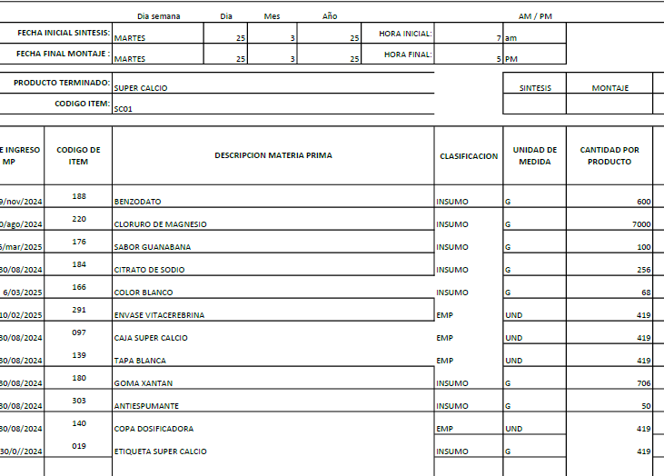
 | CODIGO | SC01
REVISADO 17-5-25 | PRODUCTO | SUPER CALCIO | MARCA | CUBANO
 | ALMACEN | 500 ML
 | Total Cantidad Envasada | 420
 | Cantidad Unitaria
 | Presentación | ML | JARABE
 | PESO X UND | 500
 | VALOR COMPRA |  |  |  |  |  | FORMULA
 | CANT COMPRA | UNIDA COMPRA/ML | PRECIO COMPRA | IVA | PRECIO COMPRA | CONVERSION COSTO x UNID/GR | Cant x Und Envasadas | Und de Medida | 1 UND | PRECIO UND
 | GOMA XANTAN | 1000 | $ 15,400.00 | $ 2,926.00 | $ 18,326 | $ 12,974.81 | 708.00 | gr | 1.69 | $ 31
 | BENZODATO DE SODIO | 1000 | $ 8,000.00 | $ 1,520.00 | $ 9,520 | $ 3,884.16 | 408.00 | gr | 0.97 | $ 9
 | CLORURO DE MAGNESIO | 1000 | $ 18,000.00 | $ 3,420.00 | $ 21,420 | $ 149,940.00 | 7000.00 | gr | 16.67 | $ 357
 | SABOR-GUANABANA | 1000 | $ 65,000.00 | $ 12,350.00 | $ 77,350 | $ 8,972.60 | 116.00 | gr | 0.28 | $ 21
 | CITRATO DE SODIO | 1000 | $ 4,700.00 | $ 893.00 | $ 5,593 | $ 1,398.25 | 250.00 | gr | 0.60 | $ 3
 | COLOR-BLANCO | 1000 | $ 210,084.03 | $ 39,915.97 | $ 250,000 | $ 17,000.00 | 68.00 | gr | 0.16 | $ 40
 | ANTIESPUMANTE | 3785 | $ 24.00 | $ 4.56 | $ 29 | $ 0.38 | 50.00 | gr | 0.12 | $ 0
 | KIT DE PLANTAS | 1000 | $ 50,000.00 | $ - | $ 50,000 | $ 32.02 | 0.6404494382 | Und | 0.00 | $ 0 |  | KIT DE PLANTAS | 1 | $ 50.00 | #DIV/0! | #DIV/0! | 0.0026 | 1.00
 | BOTELLA CUBANOS | 1 | $ 650.00 | $ - | $ 650 | $ 273,000.00 | 420 | Und | 1.00 | $ 650
 | TAPA #28 blanca | 1 | $ 70.00 | $ - | $ 70 | $ 29,400.00 | 420 | Und | 1.00 | $ 70
 | Banda de seguridad(Termoencogible) por Metros | 1 | $ 300.00 | $ - | $ 300 | $ 126,000.00 | 420 | Und | 1.00 | $ 300
 | COPA | 1 | $ 120.00 | $ - | $ 120 | $ 50,400.00 | 420 | Und | 1.00 | $ 120
 | ETIQUETAS | 1 | $ 100.00 | $ - | $ 100 | $ 42,000.00 | 420 | Und | 1.00 | $ 100
 | CAJAS | 1 | $ 800.00 | $ - | $ 800 | $ 336,000.00 | 420 | Und | 1.00 | $ 800
 |  |  |  |  |  | $ 2,502 | PRECIO POR PRODUC |  |  | $ 2,502
 | GASTOS VARIOS |  | $ 3,672.93 |  | $ 3,673 | $ 3,673 | GASTOS VARIOS
 |  |  |  |  | $ 434,277.56 | $ 6,175 | COSTO TOTAL UNIDAD
 |  |  |  |  |  | $ 3,273 | 53% | UTILIDAD
 |  |  |  |  |  | $ 9,448 | PRECIO DE VENTA

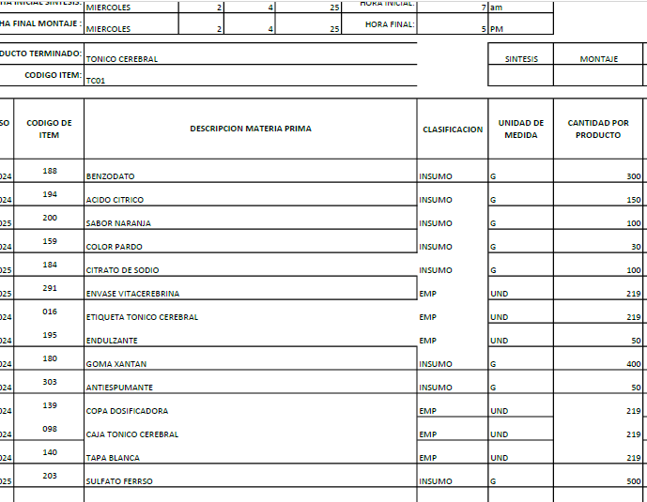
 | CODIGO | TC01
REVISADO YUL 17/5/2025 | PRODUCTO | TONICO CEREBRAL | MARCA | CUBANO
 | ALMACEN | 500 ML
 | Total Cantidad Envasada | 420
 | Cantidad Unitaria
 | Presentación | ML | JARABE
 | PESO X UND | 500
 | VALOR COMPRA |  |  |  |  |  | FORMULA
 | CANT COMPRA | UNIDA COMPRA/ML | PRECIO COMPRA | IVA | PRECIO COMPRA | CONVERSION COSTO x UNID/GR | Cant x Und Envasadas | Und de Medida | 1 UND | PRECIO UND
 | GOMA XANTAN | 1000 | $ 15,400.00 | $ 2,926.00 | $ 18,326 | $ 14,660.80 | 800.00 | gr | 1.90 | $ 35
 | BENZODATO DE SODIO | 1000 | $ 8,000.00 | $ 1,520.00 | $ 9,520 | $ 5,712.00 | 600.00 | gr | 1.43 | $ 14
 | ACIDO CITRICO | 1000 | $ 5,400.00 | $ 1,026.00 | $ 6,426 | $ 1,927.80 | 300.00 | gr | 0.71 | $ 5
 | SABOR-NARANJA | 1000 | $ 50,522.00 | $ 9,599.18 | $ 60,121 | $ 6,012.12 | 100.00 | gr | 0.24 | $ 14
 | CITRATO DE SODIO | 1000 | $ 4,700.00 | $ 893.00 | $ 5,593 | $ 1,118.60 | 200.00 | gr | 0.48 | $ 3
 | SULFATO FERROSO | 1000 | $ 20,000.00 | $ - | $ 20,000 | $ 20,000.00 | 1000.00 | gr | 2.38 | $ 48
 | COLOR-PARDO | 1000 | $ 80,268.00 | $ 15,250.92 | $ 95,519 | $ 1,910.38 | 20.00 | gr | 0.05 | $ 5
 | ENDULZANTES | 1000 | $ 45,404.00 | $ 8,626.76 | $ 54,031 | $ 5,403.08 | 100.00 | gr | 0.24 | $ 13
 | ANTIESPUMANTE | 3785 | $ 24.00 | $ 4.56 | $ 29 | $ 0.38 | 50.00 | gr | 0.23 | $ 0
 | KIT DE PLANTAS | 1000 | $ 50,000.00 | $ - | $ 50,000 | $ 32.02 | 0.6404494382 | Und | 0.00 | $ 0 |  | KIT DE PLANTAS | 1 | $ 50.00 | #DIV/0! | #DIV/0! | 0.0026 | 1.00
 | BOTELLA CUBANOS | 1 | $ 650.00 | $ - | $ 650 | $ 273,000.00 | 420 | Und | 1.00 | $ 650
 | TAPA #28 blanca | 1 | $ 70.00 | $ - | $ 70 | $ 29,400.00 | 420 | Und | 1.00 | $ 70
 | COPA | 1 | $ 120.00 | $ - | $ 120 | $ 50,400.00 | 420 | Und | 1.00 | $ 120
 | ETIQUETAS | 1 | $ 100.00 | $ - | $ 100 | $ 42,000.00 | 420 | Und | 1.00 | $ 100
 | CAJAS | 1 | $ 800.00 | $ - | $ 800 | $ 336,000.00 | 420 | Und | 1.00 | $ 800
 |  |  |  |  |  | $ 1,875 | PRECIO POR PRODUC |  |  | $ 1,875
 | GASTOS VARIOS |  | $ 3,672.93 |  | $ 3,673 | $ 3,673 | GASTOS VARIOS

 |  |  |  |  | $ 321,304.42 | $ 5,548 | COSTO TOTAL UNIDAD
 |  |  |  |  |  | $ 3,273 | 59% | UTILIDAD
 |  |  |  |  |  | $ 8,822 | PRECIO DE VENTA

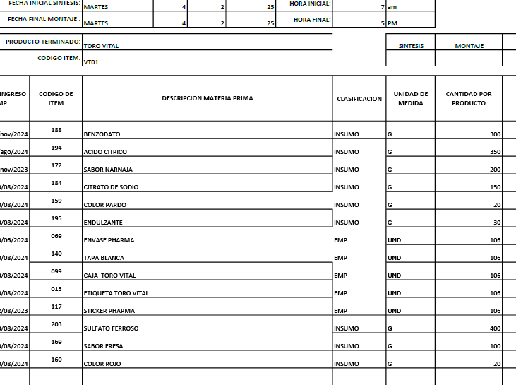
 | CODIGO | TV01
REVISADO 17-5-25 | PRODUCTO | TORO VITAL | MARCA | PHARMA
 | ALMACEN | 500 ML
 | Total Cantidad Envasada | 420
 | Cantidad Unitaria
 | Presentación | ML | JARABE
 | PESO X UND | 500
 | VALOR COMPRA |  |  |  |  |  | FORMULA
 | CANT COMPRA | UNIDA COMPRA/ML | PRECIO COMPRA | IVA | PRECIO COMPRA | CONVERSION COSTO x UNID/GR | Cant x Und Envasadas | Und de Medida | 1 UND | PRECIO UND
 | GOMA XANTAN | 1000 | $ 15,400.00 | $ 2,926.00 | $ 18,326 | $ 14,660.80 | 800.00 | gr | 1.90 | $ 35
 | BENZODATO DE SODIO | 1000 | $ 8,000.00 | $ 1,520.00 | $ 9,520 | $ 5,712.00 | 600.00 | gr | 1.43 | $ 14
 | ACIDO CITRICO | 1000 | $ 5,400.00 | $ 1,026.00 | $ 6,426 | $ 1,927.80 | 300.00 | gr | 0.71 | $ 5
 | SABOR-NARANJA | 1000 | $ 50,522.00 | $ 9,599.18 | $ 60,121 | $ 6,012.12 | 100.00 | gr | 0.24 | $ 14
 | CITRATO DE SODIO | 1000 | $ 4,700.00 | $ 893.00 | $ 5,593 | $ 1,118.60 | 200.00 | gr | 0.48 | $ 3
 | SULFATO FERROSO | 1000 | $ 20,000.00 | $ - | $ 20,000 | $ 20,000.00 | 1000.00 | gr | 2.38 | $ 48
 | COLOR-PARDO | 1000 | $ 80,268.00 | $ 15,250.92 | $ 95,519 | $ 5,731.14 | 60.00 | gr | 0.14 | $ 14
 | COLOR-ROJO | 1000 | $ 63,103.00 | $ 11,989.57 | $ 75,093 | $ 750.93 | 10.00 | gr | 0.02 | $ 2
 | ENDULZANTES | 1000 | $ 45,404.00 | $ 8,626.76 | $ 54,031 | $ 5,403.08 | 100.00 | gr | 0.24 | $ 13
 | ANTIESPUMANTE | 3785 | $ 24.00 | $ 4.56 | $ 29 | $ 0.38 | 50.00 | gr | 0.12 | $ 0
 | KIT DE PLANTAS | 1000 | $ 50,000.00 | $ - | $ 50,000 | $ 32.02 | 0.6404494382 | Und | 0.00 | $ 0 |  | KIT DE PLANTAS | 1 | $ 50.00 | #DIV/0! | #DIV/0! | 0.0026 | 1.00
 | BOTELLA PHARMA | 1 | $ 650.00 | $ - | $ 650 | $ 273,000.00 | 420 | Und | 1.00 | $ 650
 | TAPA #28 blanca | 1 | $ 70.00 | $ - | $ 70 | $ 29,400.00 | 420 | Und | 1.00 | $ 70
 | Banda de seguridad(Termoencogible) por Metros | 1 | $ 300.00 | $ - | $ 300 | $ 126,000.00 | 420 | Und | 1.00 | $ 300
 | STICKER PHARMA | 1 | $ 100.00 |  | $ 100 | $ 42,000.00 | 420 | Und | 1.00 | $ 100
 | ETIQUETAS | 1 | $ 100.00 | $ - | $ 100 | $ 42,000.00 | 420 | Und | 1.00 | $ 100
 | CAJAS | 1 | $ 800.00 | $ - | $ 800 | $ 336,000.00 | 420 | Und | 1.00 | $ 800
 |  |  |  |  |  | $ 2,166 | PRECIO POR PRODUC |  |  | $ 2,166
 | GASTOS VARIOS |  | $ 3,672.93 |  | $ 3,673 | $ 3,673 | GASTOS VARIOS

 |  |  |  |  | $ 396,676.99 | $ 5,839 | COSTO TOTAL UNIDAD
 |  |  |  |  |  | $ 3,387 | 58% | UTILIDAD
 |  |  |  |  |  | $ 9,226 | PRECIO DE VENTA

 | CODIGO | TB01
REVISADO 17-5-25 | PRODUCTO | TOS BRONQUIOS | MARCA | PHARMA
 | ALMACEN | 500 ML
 | Total Cantidad Envasada | 420
 | Cantidad Unitaria
 | Presentación | ML | JARABE
 | PESO X UND | 500
 | VALOR COMPRA |  |  |  |  |  | FORMULA
 | CANT COMPRA | UNIDA COMPRA/ML | PRECIO COMPRA | IVA | PRECIO COMPRA | CONVERSION COSTO x UNID/GR | Cant x Und Envasadas | Und de Medida | 1 UND | PRECIO UND
 | GOMA XANTAN | 1000 | $ 15,400.00 | $ 2,926.00 | $ 18,326 | $ 10,995.60 | 600.00 | gr | 1.43 | $ 26
 | BENZODATO DE SODIO | 1000 | $ 8,000.00 | $ 1,520.00 | $ 9,520 | $ 5,236.00 | 550.00 | gr | 1.31 | $ 12
 | ACIDO CITRICO | 1000 | $ 5,400.00 | $ 1,026.00 | $ 6,426 | $ 1,285.20 | 200.00 | gr | 0.48 | $ 3
 | SABOR-MENTA | 1000 | $ 142,131.00 | $ 27,004.89 | $ 169,136 | $ 1,014.82 | 6.00 | gr | 0.01 | $ 2
 | SABOR-NARANJA | 1000 | $ 50,522.00 | $ 9,599.18 | $ 60,121 | $ 360.73 | 6.00 | gr | 0.01 | $ 1
 | CITRATO DE SODIO | 1000 | $ 4,700.00 | $ 893.00 | $ 5,593 | $ 559.30 | 100.00 | gr | 0.24 | $ 1
 | COLOR-AMARILLO | 1000 | $ 61,698.00 | $ 11,722.62 | $ 73,421 | $ 5,139.44 | 70.00 | gr | 0.17 | $ 12
 | ANTIESPUMANTE | 3785 | $ 24.00 | $ 4.56 | $ 29 | $ 0.38 | 50.00 | gr | 0.12 | $ 0
 | ENDULZANTE | 1000 | $ 45,404.00 | $ 8,626.76 | $ 54,031 | $ 2,701.54 | 50.00 | gr | 0.12 | $ 6
 | KIT DE PLANTAS | 1000 | $ 50,000.00 | $ - | $ 50,000 | $ 32.02 | 0.6404494382 | Und | 0.00 | $ 0 |  | KIT DE PLANTAS | 1 | $ 50.00 | #DIV/0! | #DIV/0! | 0.0026 | 1.00
 | BOTELLA PHARMA | 1 | $ 650.00 | $ - | $ 650 | $ 273,000.00 | 420 | Und | 1.00 | $ 650
 | TAPA #28 blanca | 1 | $ 70.00 | $ - | $ 70 | $ 29,400.00 | 420 | Und | 1.00 | $ 70
 | Banda de seguridad(Termoencogible) por Metros | 1 | $ 300.00 | $ - | $ 300 | $ 126,000.00 | 420 | Und | 1.00 | $ 300
 | STICKER PHARMA | 1 | $ 100.00 |  | $ 100 | $ 42,000.00 | 420 | Und | 1.00 | $ 100
 | ETIQUETAS | 1 | $ 100.00 | $ - | $ 100 | $ 42,000.00 | 420 | Und | 1.00 | $ 100
 | CAJAS | 1 | $ 800.00 | $ - | $ 800 | $ 336,000.00 | 420 | Und | 1.00 | $ 800
 |  |  |  |  |  | $ 2,085 | PRECIO POR PRODUC |  |  | $ 2,085
 | GASTOS VARIOS |  | $ 3,672.93 |  | $ 3,673 | $ 3,673 | GASTOS VARIOS

 |  |  |  |  | $ 448,622.01 | $ 5,758 | COSTO TOTAL UNIDAD
 |  |  |  |  |  | $ 3,397 | 59% | UTILIDAD
 |  |  |  |  |  | $ 9,155 | PRECIO DE VENTA

 | CODIGO | TP01
REVISADO 17-5-25 | PRODUCTO | TOTUMO PULMONARIA | MARCA | PHARMA
 | ALMACEN | 500 ML
 | Total Cantidad Envasada | 420
 | Cantidad Unitaria
 | Presentación | ML | JARABE
 | PESO X UND | 500
 | VALOR COMPRA |  |  |  |  |  | FORMULA
 | CANT COMPRA | UNIDA COMPRA/ML | PRECIO COMPRA | IVA | PRECIO COMPRA | CONVERSION COSTO x UNID/GR | Cant x Und Envasadas | Und de Medida | 1 UND | PRECIO UND
 | GOMA XANTAN | 1000 | $ 15,400.00 | $ 2,926.00 | $ 18,326 | $ 10,995.60 | 600.00 | gr | 1.43 | $ 26
 | BENZODATO DE SODIO | 1000 | $ 8,000.00 | $ 1,520.00 | $ 9,520 | $ 5,236.00 | 550.00 | gr | 1.31 | $ 12
 | ACIDO CITRICO | 1000 | $ 5,400.00 | $ 1,026.00 | $ 6,426 | $ 1,285.20 | 200.00 | gr | 0.48 | $ 3
 | SABOR-MENTA | 1000 | $ 142,131.00 | $ 27,004.89 | $ 169,136 | $ 1,014.82 | 6.00 | gr | 0.01 | $ 2
 | SABOR-NARANJA | 1000 | $ 50,522.00 | $ 9,599.18 | $ 60,121 | $ 360.73 | 6.00 | gr | 0.01 | $ 1
 | CITRATO DE SODIO | 1000 | $ 4,700.00 | $ 893.00 | $ 5,593 | $ 559.30 | 100.00 | gr | 0.24 | $ 1
 | COLOR-AMARILLO | 1000 | $ 61,698.00 | $ 11,722.62 | $ 73,421 | $ 5,139.44 | 70.00 | gr | 0.17 | $ 12
 | ANTIESPUMANTE | 3785 | $ 24.00 | $ 4.56 | $ 29 | $ 0.38 | 50.00 | gr | 0.12 | $ 0
 | ENDULZANTE | 1000 | $ 45,404.00 | $ 8,626.76 | $ 54,031 | $ 2,701.54 | 50.00 | gr | 0.12 | $ 6
 | KIT DE PLANTAS | 1000 | $ 50,000.00 | $ - | $ 50,000 | $ 32.02 | 0.6404494382 | Und | 0.00 | $ 0 |  | KIT DE PLANTAS | 1 | $ 50.00 | #DIV/0! | #DIV/0! | 0.0026 | 1.00
 | BOTELLA PHARMA | 1 | $ 650.00 | $ - | $ 650 | $ 273,000.00 | 420 | Und | 1.00 | $ 650
 | TAPA #28 blanca | 1 | $ 70.00 | $ - | $ 70 | $ 29,400.00 | 420 | Und | 1.00 | $ 70
 | Banda de seguridad(Termoencogible) por Metros | 1 | $ 300.00 | $ - | $ 300 | $ 126,000.00 | 420 | Und | 1.00 | $ 300
 | STICKER PHARMA | 1 | $ 100.00 |  | $ 100 | $ 42,000.00 | 420 | Und | 1.00 | $ 100
 | ETIQUETAS | 1 | $ 100.00 | $ - | $ 100 | $ 42,000.00 | 420 | Und | 1.00 | $ 100
 | CAJAS | 1 | $ 800.00 | $ - | $ 800 | $ 336,000.00 | 420 | Und | 1.00 | $ 800
 |  |  |  |  |  | $ 2,085 | PRECIO POR PRODUC |  |  | $ 2,085
 | GASTOS VARIOS |  | $ 3,672.93 |  | $ 3,673 | $ 3,673 | GASTOS VARIOS

 |  |  |  |  | $ 448,622.01 | $ 5,758 | COSTO TOTAL UNIDAD
 |  |  |  |  |  | $ 3,397 | 59% | UTILIDAD
 |  |  |  |  |  | $ 9,155 | PRECIO DE VENTA

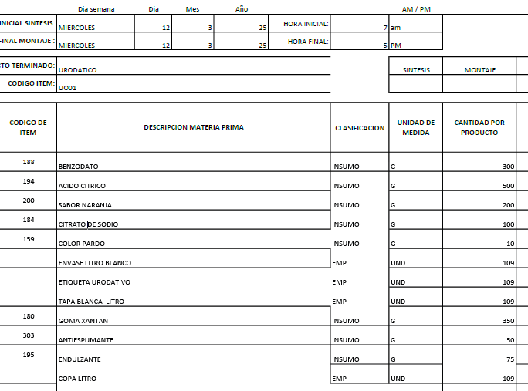

 | CODIGO | UO01
REVISADO 17-5-25 | PRODUCTO | URODATIVO LT | MARCA | CUBANO
 | ALMACEN | 1000 ML
 | Total Cantidad Envasada | 220
 | Cantidad Unitaria
 | Presentación | ML | JARABE
 | PESO X UND | 1000
 | VALOR COMPRA |  |  |  |  |  | FORMULA
 | CANT COMPRA | UNIDA COMPRA/ML | PRECIO COMPRA | IVA | PRECIO COMPRA | CONVERSION COSTO x UNID/GR | Cant x Und Envasadas | Und de Medida | 1 UND | PRECIO UND
 | GOMA XANTAN | 1000 | $ 15,400.00 | $ 2,926.00 | $ 18,326 | $ 16,493.40 | 900.00 | gr | 4.09 | $ 75
 | BENZODATO DE SODIO | 1000 | $ 8,000.00 | $ 1,520.00 | $ 9,520 | $ 5,712.00 | 600.00 | gr | 2.73 | $ 26
 | ACIDO CITRICO | 1000 | $ 5,400.00 | $ 1,026.00 | $ 6,426 | $ 6,426.00 | 1000.00 | gr | 4.55 | $ 29
 | ENDULZANTES | 1000 | $ 45,404.00 | $ 8,626.76 | $ 54,031 | $ 8,104.61 | 150.00 | gr | 0.68 | $ 37
 | ANTIESPUMANTE | 3785 | $ 24.00 | $ 4.56 | $ 29 | $ 0.38 | 50.00 | gr | 0.23 | $ 0
 | SABOR-NARANJA | 1000 | $ 50,522.00 | $ 9,599.18 | $ 60,121 | $ 6,012.12 | 100.00 | gr | 0.45 | $ 27
 | COLOR-PARDO | 1000 | $ 80,268.00 | $ 15,250.92 | $ 95,519 | $ 1,910.38 | 20.00 | gr | 0.09 | $ 9
 | CITRATO DE SODIO | 1000 | $ 4,700.00 | $ 893.00 | $ 5,593 | $ 1,118.60 | 200 | gr | 0.91 | $ 5
 | KIT DE PLANTAS | 1000 | $ 50,000.00 | $ - | $ 50,000 | $ 32.02 | 0.6404494382 | Und | 0.00 | $ 0 |  | KIT DE PLANTAS | 1 | $ 50.00 | #DIV/0! | #DIV/0! | 0.0026 | 1.00
 | BOTELLA DE LT (Con copa y Tapa) | 1 | $ 1,500.00 | $ - | $ 1,500 | $ 330,000.00 | 220 | gr | 1.00 | $ 1,500
 | Banda de seguridad(Termoencogible) por Metros | 1 | $ 300.00 | $ - | $ 300 | $ 66,000.00 | 220 | Und | 1.00 | $ 300
 | ETIQUETAS | 1 | $ 100.00 | $ - | $ 100 | $ 22,000.00 | 220 | Und | 1.00 | $ 100
 |  |  |  |  |  | $ 2,108 | PRECIO POR PRODUC |  |  | $ 2,108
 | GASTOS VARIOS |  | $ 3,672.93 |  | $ 3,673 | $ 3,673 | GASTOS VARIOS

 |  |  |  |  | $ 301,464.42 | $ 5,781 | COSTO TOTAL UNIDAD
 |  |  |  |  |  | $ 3,353 | 58% | UTILIDAD
 |  |  |  |  |  | $ 9,134 | PRECIO DE VENTA

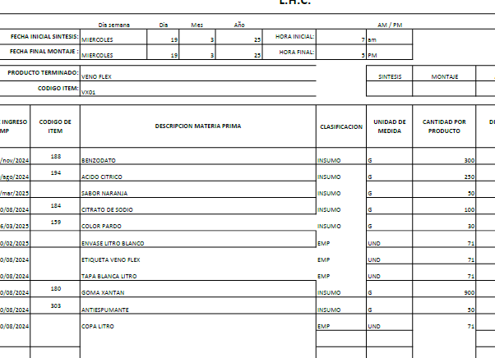
 | CODIGO | VX01
REVISADO 17-5-25 | PRODUCTO | VENOFLEX LT | MARCA | CUBANO
 | ALMACEN | 1000 ML
 | Total Cantidad Envasada | 220
 | Presentación | ML | JARABE
 | PESO X UND | 1000
 | VALOR COMPRA |  |  |  |  |  | FORMULA
 | CANT COMPRA | UNIDA COMPRA/ML | PRECIO COMPRA | IVA | PRECIO COMPRA | CONVERSION COSTO x UNID/GR | Cant x Und Envasadas | Und de Medida | 1 UND | PRECIO UND
 | GOMA XANTAN | 1000 | $ 15,400.00 | $ 2,926.00 | $ 18,326 | $ 16,493.40 | 900.00 | gr | 4.09 | $ 75
 | BENZODATO DE SODIO | 1000 | $ 8,000.00 | $ 1,520.00 | $ 9,520 | $ 5,712.00 | 600.00 | gr | 2.73 | $ 26
 | ACIDO CITRICO | 1000 | $ 5,400.00 | $ 1,026.00 | $ 6,426 | $ 3,213.00 | 500.00 |  | 2.27 | $ 15
 | ANTIESPUMANTE | 3785 | $ 24.00 | $ 4.56 | $ 28.56 | $ 0.38 | 50.00 | gr | 0.23 | $ 0
 | COLOR-PARDO | 1000 | $ 80,268.00 | $ 15,250.92 | $ 95,519 | $ 1,910.38 | 20.00 | gr | 0.09 | $ 9
 | SABOR-NARANJA | 1000 | $ 50,522.00 | $ 9,599.18 | $ 60,121 | $ 6,012.12 | 100 | gr | 0.45 | $ 27
 | CITRATO DE SODIO | 1000 | $ 4,700.00 | $ 893.00 | $ 5,593 | $ 1,118.60 | 200 | gr | 0.91 | $ 5
 | KIT DE PLANTAS | 1000 | $ 50,000.00 | $ - | $ 50,000 | $ 32.02 | 0.6404494382 | Und | 0.00 | $ 0 |  | KIT DE PLANTAS | 1 | $ 50.00 | #DIV/0! | #DIV/0! | 0.0026 | 1.00
 | BOTELLA DE LT (Con copa y Tapa) | 1 | $ 1,500.00 | $ - | $ 1,500 | $ 330,000.00 | 220 | gr | 1.00 | $ 1,500
 | Banda de seguridad(Termoencogible) por Metros | 1 | $ 300.00 | $ - | $ 300 | $ 66,000.00 | 220 | Und | 1.00 | $ 300
 | ETIQUETAS | 1 | $ 100.00 | $ - | $ 100 | $ 22,000.00 | 220 | Und | 1.00 | $ 100
 |  |  |  |  |  | $ 2,057 | PRECIO POR PRODUC |  |  | $ 2,057
 |  |  |  |  |  | $ 3,673 | COSTOS FIJOS
 |  |  |  |  | $ 247,433.66 | $ 5,730 | COSTO TOTAL UNIDAD
 |  |  |  |  |  | $ 3,381 | 59% | UTILIDAD
 |  |  |  |  |  | $ 9,110 | PRECIO DE VENTA

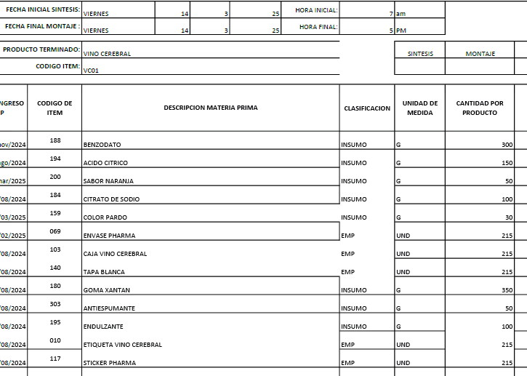

 | CODIGO | VC01
REVISADO 17-5-25 | PRODUCTO | VINO CEREBRAL | MARCA | PHARMA
 | ALMACEN | 500 ML
 | Total Cantidad Envasada | 420
 | Cantidad Unitaria
 | Presentación | ML | JARABE
 | PESO X UND | 500
 | VALOR COMPRA |  |  |  |  |  | FORMULA
 | CANT COMPRA | UNIDA COMPRA/ML | PRECIO COMPRA | IVA | PRECIO COMPRA | CONVERSION COSTO x UNID/GR | Cant x Und Envasadas | Und de Medida | 1 UND | PRECIO UND
 | GOMA XANTAN | 1000 | $ 15,400.00 | $ 2,926.00 | $ 18,326 | $ 14,660.80 | 800.00 | gr | 1.90 | $ 35
 | BENZODATO DE SODIO | 1000 | $ 8,000.00 | $ 1,520.00 | $ 9,520 | $ 5,712.00 | 600.00 | gr | 1.43 | $ 14
 | ACIDO CITRICO | 1000 | $ 5,400.00 | $ 1,026.00 | $ 6,426 | $ 1,927.80 | 300.00 | gr | 0.71 | $ 5
 | SABOR-NARANJA | 1000 | $ 50,522.00 | $ 9,599.18 | $ 60,121 | $ 6,012.12 | 100.00 | gr | 0.24 | $ 14
 | CITRATO DE SODIO | 1000 | $ 4,700.00 | $ 893.00 | $ 5,593 | $ 1,118.60 | 200.00 | gr | 0.48 | $ 3
 | SULFATO FERROSO | 1000 | $ 20,000.00 | $ - | $ 20,000 | $ 20,000.00 | 1000.00 | gr | 2.38 | $ 48
 | COLOR-PARDO | 1000 | $ 80,268.00 | $ 15,250.92 | $ 95,519 | $ 1,910.38 | 20.00 | gr | 0.05 | $ 5
 | ENDULZANTES | 1000 | $ 45,404.00 | $ 8,626.76 | $ 54,031 | $ 5,403.08 | 100.00 | gr | 0.24 | $ 13
 | ANTIESPUMANTE | 3785 | $ 24.00 | $ 4.56 | $ 29 | $ 0.38 | 50.00 | gr | 0.12 | $ 0
 | KIT DE PLANTAS | 1000 | $ 50,000.00 | $ - | $ 50,000 | $ 32.02 | 0.6404494382 | Und | 0.00 | $ 0 |  | KIT DE PLANTAS | 1 | $ 50.00 | #DIV/0! | #DIV/0! | 0.0026 | 1.00
 | BOTELLA PHARMA | 1 | $ 650.00 | $ - | $ 650 | $ 273,000.00 | 420 | Und | 1.00 | $ 650
 | TAPA #28 blanca | 1 | $ 70.00 | $ - | $ 70 | $ 29,400.00 | 420 | Und | 1.00 | $ 70
 | Banda de seguridad(Termoencogible) por Metros | 1 | $ 300.00 | $ - | $ 300 | $ 126,000.00 | 420 | Und | 1.00 | $ 300
 | STICKER PHARMA | 1 | $ 100.00 |  | $ 100 | $ 42,000.00 | 420 | Und | 1.00 | $ 100
 | ETIQUETAS | 1 | $ 100.00 | $ - | $ 100 | $ 42,000.00 | 420 | Und | 1.00 | $ 100
 | CAJAS | 1 | $ 800.00 | $ - | $ 800 | $ 336,000.00 | 420 | Und | 1.00 | $ 800
 |  |  |  |  |  | $ 2,155 | PRECIO POR PRODUC |  |  | $ 2,155
 | GASTOS VARIOS |  | $ 3,672.93 |  | $ 3,673 | $ 3,673 | GASTOS VARIOS

 |  |  |  |  | $ 321,584.42 | $ 5,828 | COSTO TOTAL UNIDAD
 |  |  |  |  |  | $ 3,380 | 58% | UTILIDAD
 |  |  |  |  |  | $ 9,208 | PRECIO DE VENTA

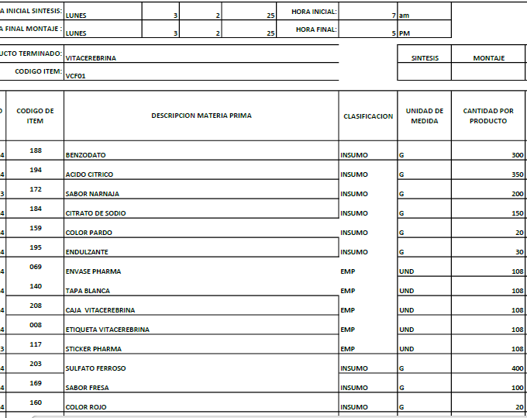

 | CODIGO | VCF01
REVISADO 17-5-25 | PRODUCTO | VITA CEREBRINA FRANCESA | MARCA | PHARMA
 | ALMACEN | 500 ML
 | Total Cantidad Envasada | 420
 | Cantidad Unitaria
 | Presentación | ML | JARABE
 | PESO X UND | 500
 | VALOR COMPRA |  |  |  |  |  | FORMULA
 | CANT COMPRA | UNIDA COMPRA/ML | PRECIO COMPRA | IVA | PRECIO COMPRA | CONVERSION COSTO x UNID/GR | Cant x Und Envasadas | Und de Medida | 1 UND | PRECIO UND
 | GOMA XANTAN | 1000 | $ 15,400.00 | $ 2,926.00 | $ 18,326 | $ 14,660.80 | 800.00 | gr | 1.90 | $ 35
 | BENZODATO DE SODIO | 1000 | $ 8,000.00 | $ 1,520.00 | $ 9,520 | $ 5,712.00 | 600.00 | gr | 1.43 | $ 14
 | ACIDO CITRICO | 1000 | $ 5,400.00 | $ 1,026.00 | $ 6,426 | $ 1,927.80 | 300.00 | gr | 0.71 | $ 5
 | SABOR-NARANJA | 1000 | $ 50,522.00 | $ 9,599.18 | $ 60,121 | $ 6,012.12 | 100.00 | gr | 0.24 | $ 14
 | CITRATO DE SODIO | 1000 | $ 4,700.00 | $ 893.00 | $ 5,593 | $ 1,118.60 | 200.00 | gr | 0.48 | $ 3
 | SULFATO FERROSO | 1000 | $ 20,000.00 | $ - | $ 20,000 | $ 20,000.00 | 1000.00 | gr | 2.38 | $ 48
 | COLOR-PARDO | 1000 | $ 80,268.00 | $ 15,250.92 | $ 95,519 | $ 3,820.76 | 40.00 | gr | 0.10 | $ 9
 | COLOR-ROJO | 1000 | $ 63,103.00 | $ 11,989.57 | $ 75,093 | $ 1,501.85 | 20.00 | gr | 0.05 | $ 4
 | ENDULZANTES | 1000 | $ 45,404.00 | $ 8,626.76 | $ 54,031 | $ 5,403.08 | 100.00 | gr | 0.24 | $ 13
 | ANTIESPUMANTE | 3785 | $ 24.00 | $ 4.56 | $ 29 | $ 0.38 | 50.00 | gr | 0.23 | $ 0
 | KIT DE PLANTAS | 1000 | $ 50,000.00 | $ - | $ 50,000 | $ 32.02 | 0.6404494382 | Und | 0.00 | $ 0 |  | KIT DE PLANTAS | 1 | $ 50.00 | #DIV/0! | #DIV/0! | 0.0026 | 1.00
 | BOTELLA PHARMA | 1 | $ 650.00 | $ - | $ 650 | $ 273,000.00 | 420 | Und | 1.00 | $ 650
 | TAPA #28 blanca | 1 | $ 70.00 | $ - | $ 70 | $ 29,400.00 | 420 | Und | 1.00 | $ 70
 | Banda de seguridad(Termoencogible) por Metros | 1 | $ 300.00 | $ - | $ 300 | $ 126,000.00 | 420 | Und | 1.00 | $ 300
 | STICKER PHARMA | 1 | $ 100.00 |  | $ 100 | $ 42,000.00 | 420 | Und | 1.00 | $ 100
 | ETIQUETAS | 1 | $ 100.00 | $ - | $ 100 | $ 42,000.00 | 420 | Und | 1.00 | $ 100
 | CAJAS | 1 | $ 800.00 | $ - | $ 800 | $ 336,000.00 | 420 | Und | 1.00 | $ 800
 |  |  |  |  |  | $ 2,163 | PRECIO POR PRODUC |  |  | $ 2,163
 | GASTOS VARIOS |  | $ 3,672.93 |  | $ 3,673 | $ 3,673 | GASTOS VARIOS

 |  |  |  |  | $ 396,676.99 | $ 5,836 | COSTO TOTAL UNIDAD
 |  |  |  |  |  | $ 3,385 | 58% | UTILIDAD
 |  |  |  |  |  | $ 9,221 | PRECIO DE VENTA

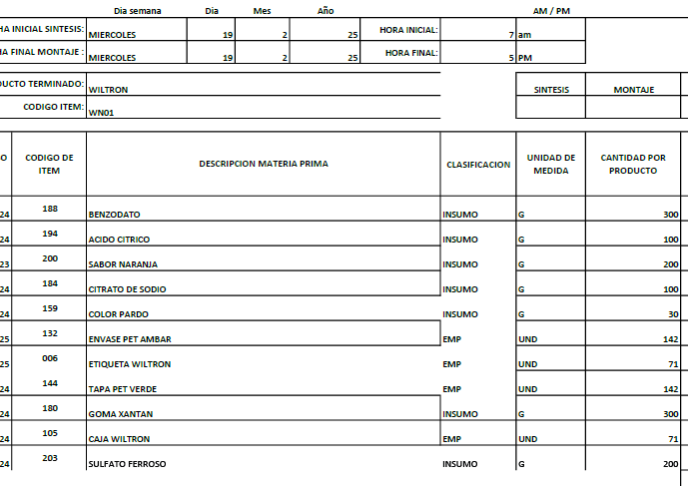
 | CODIGO | WN01
 | PRODUCTO | WILTRON | MARCA | S/M
 | ALMACEN | 500 ML
 | Total Cantidad Envasada | 840
 | Cantidad Unitaria
 | Presentación | ML | JARABE
 | PESO X UND | 240
 | VALOR COMPRA |  |  |  |  |  | FORMULA
 | CANT COMPRA | UNIDA COMPRA/ML | PRECIO COMPRA | IVA | PRECIO COMPRA | CONVERSION COSTO x UNID/GR | Cant x Und Envasadas | Und de Medida | 1 UND | PRECIO UND
 | GOMA XANTAN | 1000 | $ 15,400.00 | $ 2,926.00 | $ 18,326 | $ 14,660.80 | 800.00 | gr | 0.95 | $ 17
 | BENZODATO DE SODIO | 1000 | $ 8,000.00 | $ 1,520.00 | $ 9,520 | $ 5,712.00 | 600.00 | gr | 0.71 | $ 7
 | ACIDO CITRICO | 1000 | $ 5,400.00 | $ 1,026.00 | $ 6,426 | $ 6,426.00 | 1000.00 | gr | 1.19 | $ 8
 | SABOR-NARANJA | 1000 | $ 50,522.00 | $ 9,599.18 | $ 60,121 | $ 6,012.12 | 100.00 | gr | 0.12 | $ 7
 | SABOR-FRESA | 1000 | $ 49,240.00 | $ 9,355.60 | $ 58,596 | $ 17,578.68 | 300.00 | gr | 0.36 | $ 21
 | CITRATO DE SODIO | 1000 | $ 4,700.00 | $ 893.00 | $ 5,593 | $ 1,118.60 | 200.00 | gr | 0.24 | $ 1
 | COLOR-PARDO | 1000 | $ 80,268.00 | $ 15,250.92 | $ 95,519 | $ 5,731.14 | 60.00 | gr | 0.07 | $ 7
 | SULFATO FERROSO | 1000 | $ 20,000.00 | $ - | $ 20,000 | $ 20,000.00 | 1000.00 | gr | 1.19 | $ 24
 | ANTIESPUMANTE | 3785 | $ 24.00 | $ 4.56 | $ 29 | $ 0.38 | 50.00 | gr | 0.23 | $ 0
 | KIT DE PLANTAS | 1000 | $ 50,000.00 | $ - | $ 50,000 | $ 32.02 | 0.6404494382 | Und | 0.00 | $ 0 |  | KIT DE PLANTAS | 1 | $ 50.00 | #DIV/0! | #DIV/0! | 0.0026 | 1.00
 | BOTELLA 240ml AMBAR | 1 | $ 350.00 | $ - | $ 350 | $ 294,000.00 | 840 | Und | 1.00 | $ 350
 | TAPA PET VERDE | 1 | $ 70.00 | $ - | $ 70 | $ 58,800.00 | 840 | Und | 1.00 | $ 70
 | ETIQUETA WILTRON | 1 | $ 100.00 | $ - | $ 100 | $ 84,000.00 | 840 | Und | 1.00 | $ 100
NOTA: EN CADA CAJA TIENE 2 UND DE WILTRON | CAJA WILTROL | 1 | $ 1,000.00 | $ - | $ 1,000 | $ 840,000.00 | 840 | Und | 1.00 | $ 1,000
 |  |  |  |  |  | $ 1,612 | PRECIO POR PRODUC |  |  | $ 1,612
 | GASTOS VARIOS |  | $ 3,672.93 |  | $ 3,673 | $ 3,673 | GASTOS VARIOS

 |  |  |  |  | $ 307,323.26 | $ 5,285 | COSTO TOTAL UNIDAD
 |  |  |  |  |  | $ 3,382 | 69% | UTILIDAD
 |  |  |  |  |  | $ 8,667 | PRECIO DE VENTA

 | CODIGO | FN01
REVISADO 17-5-25 | PRODUCTO | ZARZAPARILLA | MARCA | PENDIENTE
 | ALMACEN | 500 ML
 | Total Cantidad Envasada | 420
 | Cantidad Unitaria
 | Presentación | ML | JARABE
 | PESO X UND | 500
 | VALOR COMPRA |  |  |  |  |  | FORMULA
 | CANT COMPRA | UNIDA COMPRA/ML | PRECIO COMPRA | IVA | PRECIO COMPRA | CONVERSION COSTO x UNID/GR | Cant x Und Envasadas | Und de Medida | 1 UND | PRECIO UND
 | GOMA XANTAN | 1000 | $ 15,400.00 | $ 2,926.00 | $ 18,326 | $ 7,330.40 | 400.00 | gr | 0.95 | $ 17
 | BENZODATO DE SODIO | 1000 | $ 8,000.00 | $ 1,520.00 | $ 9,520 | $ 5,712.00 | 600.00 | gr | 1.43 | $ 14
 | ACIDO CITRICO | 1000 | $ 5,400.00 | $ 1,026.00 | $ 6,426 | $ 3,213.00 | 500.00 | gr | 1.19 | $ 8
 | SABOR-DURAZNO | 1000 | $ 52,325.00 | $ 9,941.75 | $ 62,267 | $ 6,226.68 | 100.00 | gr | 0.24 | $ 15
 | CITRATO DE SODIO | 1000 | $ 4,700.00 | $ 893.00 | $ 5,593 | $ 1,118.60 | 200.00 | gr | 0.48 | $ 3
 | COLOR-PARDO | 1000 | $ 80,268.00 | $ 15,250.92 | $ 95,519 | $ 2,865.57 | 30.00 | gr | 0.07 | $ 7
 | COLOR-CARAMELO | 1000 | $ 20,882.00 | $ 3,967.58 | $ 24,850 | $ 745.49 | 30.00 | gr | 0.07 | $ 2
 | ANTIESPUMANTE | 3785 | $ 24.00 | $ 4.56 | $ 29 | $ 0.38 | 50.00 | gr | 0.12 | $ 0
 | KIT DE PLANTAS | 1000 | $ 50,000.00 | $ - | $ 50,000 | $ 32.02 | 0.6404494382 | Und | 0.00 | $ 0 |  | KIT DE PLANTAS | 1 | $ 50.00 | #DIV/0! | #DIV/0! | 0.0026 | 1.00
 | BOTELLA (BALA) BLANCA 500ML | 1 | $ 750.00 | $ - | $ 750 | $ 315,000.00 | 420 | Und | 1.00 | $ 750
 | TAPA #28 blanca | 1 | $ 70.00 | $ - | $ 70 | $ 29,400.00 | 420 | Und | 1.00 | $ 70
 | COPA | 1 | $ 120.00 | $ - | $ 120 | $ 50,400.00 | 420 | Und | 1.00 | $ 120
 | ETIQUETAS | 1 | $ 100.00 | $ - | $ 100 | $ 42,000.00 | 420 | Und | 1.00 | $ 100
 | Banda de seguridad(Termoencogible) por Metros | 1 | $ 300.00 | $ - | $ 300 | $ 126,000.00 | 420 | Und | 1.00 | $ 300
 |  |  |  |  |  | $ 1,405 | PRECIO POR PRODUC |  |  | $ 1,405
 | GASTOS VARIOS |  | $ 3,672.93 |  | $ 3,673 | $ 3,673 | GASTOS VARIOS

 |  |  |  |  | $ 273,868.81 | $ 5,078 | COSTO TOTAL UNIDAD
 |  |  |  |  |  | $ 3,351 | 66% | UTILIDAD
 |  |  |  |  |  | $ 8,429 | PRECIO DE VENTA

 | CODIGO | EM01
REVISADO CON YUL 14/5/2025 | PRODUCTO | EMPERADOR | MARCA | S/M
 | ALMACEN | 500 ML
 | Total Cantidad Envasada | 420
 | Cantidad Unitaria
 | Presentación | ML | JARABE
 | PESO X UND | 500
 | VALOR COMPRA |  |  |  |  |  | FORMULA
 | CANT COMPRA | UNIDA COMPRA/ML | PRECIO COMPRA | IVA | PRECIO COMPRA | CONVERSION COSTO x UNID/GR | Cant x Und Envasadas | Und de Medida | 1 UND | PRECIO UND
 | GOMA XANTAN | 1000 | $ 15,400.00 | $ 2,926.00 | $ 18,326 | $ 12,828.20 | 700.00 | gr | 1.67 | $ 31
 | BENZODATO DE SODIO | 1000 | $ 8,000.00 | $ 1,520.00 | $ 9,520 | $ 5,712.00 | 600.00 | gr | 1.43 | $ 14
 | ACIDO CITRICO | 1000 | $ 5,400.00 | $ 1,026.00 | $ 6,426 | $ 6,426.00 | 1000.00 | gr | 2.38 | $ 15
 | ENDULZANTES | 1000 | $ 45,404.00 | $ 8,626.76 | $ 54,031 | $ 13,507.69 | 250.00 | gr | 0.60 | $ 32
 | ANTIESPUMANTE | 3785 | $ 24.00 | $ 4.56 | $ 29 | $ 0.38 | 50.00 | gr | 0.12 | $ 0
 | SABOR-TROPICAL | 1000 | $ 65,135.00 | $ 12,375.65 | $ 77,511 | $ 38,755.33 | 500.00 | gr | 1.19 | $ 92
 | EMULSION TROPICAL | 1000 | $ 30,041.00 | $ 5,707.79 | $ 35,749 | $ 17,874.40 | 500.00 | gr | 1.19 | $ 43
 | ANTENTURBIANTE | 1000 | $ 120,000.00 | $ 22,800.00 | $ 142,800 | $ 71,400.00 | 500.00 | gr | 1.19 | $ 170
 | COMPONENTE T (TADAFILO) | 1000 | $ 2,000,000.00 | $ 380,000.00 | $ 2,380,000 | $ 357,000 | 150 | gr | 0.36 | $ 850
 | KIT DE PLANTAS | 1000 | $ 50,000.00 | $ - | $ 50,000 | $ 32.02 | 0.6404494382 | Und | 0.00 | $ 0 |  | KIT DE PLANTAS | 1 | $ 50.00 | #DIV/0! | #DIV/0! | 0.0026 | 1.00
 | BOTELLA MERO MACHO CORTO | 1 | $ 750.00 | $ - | $ 750 | $ 315,000.00 | 420 | Und | 1.00 | $ 750
 | TAPA #28 blanca | 1 | $ 70.00 | $ - | $ 70 | $ 29,400.00 | 420 | Und | 1.00 | $ 70
 | COPA | 1 | $ 120.00 | $ - | $ 120 | $ 50,400.00 | 420 | Und | 1.00 | $ 120
 | ETIQUETAS | 1 | $ 100.00 | $ - | $ 100 | $ 42,000.00 | 420 | Und | 1.00 | $ 100
 | CAJAS | 1 | $ 800.00 | $ - | $ 800 | $ 336,000.00 | 420 | Und | 1.00 | $ 800
 |  |  |  |  |  | $ 3,087 | PRECIO POR PRODUC |  |  | $ 3,087
 | GASTOS VARIOS |  | $ 3,672.93 |  | $ 3,673 | $ 3,673 | GASTOS VARIOS

 |  |  |  |  | $ 2,776,230.76 | $ 6,759 | COSTO TOTAL UNIDAD
 |  |  |  |  |  | $ 3,177 | 47% | UTILIDAD
 |  |  |  |  |  | $ 9,936 | PRECIO DE VENTA

 | CODIGO | EM02
26/06/2025 INDICA QUE CAMBIA LA PRODUCCION | PRODUCTO | EMPERADOR NUEVO | MARCA | S/M
 | ALMACEN | 500 ML
 | Total Cantidad Envasada | 420
 | Cantidad Unitaria
 | Presentación | ML | JARABE
 | PESO X UND | 500
 | VALOR COMPRA |  |  |  |  |  | FORMULA
 | CANT COMPRA | UNIDA COMPRA/ML | PRECIO COMPRA | IVA | PRECIO COMPRA | CONVERSION COSTO x UNID/GR | Cant x Und Envasadas | Und de Medida | 1 UND | PRECIO UND
 | GOMA XANTAN | 1000 | $ 15,400.00 | $ 2,926.00 | $ 18,326 | $ 12,828.20 | 700.00 | gr | 1.67 | $ 31
 | BENZODATO DE SODIO | 1000 | $ 8,000.00 | $ 1,520.00 | $ 9,520 | $ 5,712.00 | 600.00 | gr | 1.43 | $ 14
 | ACIDO CITRICO | 1000 | $ 5,400.00 | $ 1,026.00 | $ 6,426 | $ 6,426.00 | 1000.00 | gr | 2.38 | $ 15
 | ENDULZANTES | 1000 | $ 45,404.00 | $ 8,626.76 | $ 54,031 | $ 13,507.69 | 250.00 | gr | 0.60 | $ 32
 | ANTIESPUMANTE | 3785 | $ 24.00 | $ 4.56 | $ 29 | $ 0.38 | 50.00 | gr | 0.12 | $ 0
 | SABOR-TROPICAL | 1000 | $ 65,135.00 | $ 12,375.65 | $ 77,511 | $ 38,755.33 | 500.00 | gr | 1.19 | $ 92
 | EMULSION TROPICAL | 1000 | $ 30,041.00 | $ 5,707.79 | $ 35,749 | $ 17,874.40 | 500.00 | gr | 1.19 | $ 43
 | ANTENTURBIANTE | 1000 | $ 120,000.00 | $ 22,800.00 | $ 142,800 | $ 71,400.00 | 500.00 | gr | 1.19 | $ 170
 | COMPONENTE T (TADAFILO) | 1000 | $ 2,000,000.00 | $ 380,000.00 | $ 2,380,000 | $ 357,000 | 150 | gr | 0.36 | $ 850
 | KIT DE PLANTAS | 1000 | $ 50,000.00 | $ - | $ 50,000 | $ 32.02 | 0.6404494382 | Und | 0.00 | $ 0 |  | KIT DE PLANTAS | 1 | $ 50.00 | #DIV/0! | #DIV/0! | 0.0026 | 1.00
 | BOTELLA MERO MACHO CORTO | 1 | $ 750.00 | $ - | $ 750 | $ 315,000.00 | 420 | Und | 1.00 | $ 750
 | TAPA #28 blanca | 1 | $ 70.00 | $ - | $ 70 | $ 29,400.00 | 420 | Und | 1.00 | $ 70
 | COPA | 1 | $ 120.00 | $ - | $ 120 | $ 50,400.00 | 420 | Und | 1.00 | $ 120
 | TERMOENCOGIBLE (ETIQUETA) EMPERADOR | 1 | $ 100.00 | $ - | $ 100 | $ 42,000.00 | 420 | Und | 1.00 | 100
SE RETIRAN 1/7/25 | ETIQUETAS | 1 |  | $ - | $ - | $ - | 420 | Und | 1.00 | $ -
SE RETIRAN 1/7/25 | CAJAS | 1 |  | $ - | $ - | $ - | 420 | Und | 1.00 | $ -
 |  |  |  |  |  | $ 2,287 | PRECIO POR PRODUC |  |  | $ 2,287
 | GASTOS VARIOS |  | $ 3,672.93 |  | $ 3,673 | $ 3,673 | GASTOS VARIOS

 |  |  |  |  | $ 2,775,430.76 | $ 5,959 | COSTO TOTAL UNIDAD
 |  |  |  |  |  | $ 2,801 | 47% | UTILIDAD
 |  |  |  |  |  | $ 8,760 | PRECIO DE VENTA

 | CODIGO | FD7
REVISADO 17-5-25 | PRODUCTO | FACTOR D7 | MARCA | S/M
 | ALMACEN | 500 ML
 | Total Cantidad Envasada | 420
 | Cantidad Unitaria
 | Presentación | ML | JARABE
 | PESO X UND | 500
 | VALOR COMPRA |  |  |  |  |  | FORMULA
 | CANT COMPRA | UNIDA COMPRA/ML | PRECIO COMPRA | IVA | PRECIO COMPRA | CONVERSION COSTO x UNID/GR | Cant x Und Envasadas | Und de Medida | 1 UND | PRECIO UND
 | GOMA XANTAN | 1000 | $ 15,400.00 | $ 2,926.00 | $ 18,326 | $ 14,660.80 | 800.00 | gr | 1.90 | $ 35
 | BENZODATO DE SODIO | 1000 | $ 8,000.00 | $ 1,520.00 | $ 9,520 | $ 5,712.00 | 600.00 | gr | 1.43 | $ 14
 | ACIDO CITRICO | 1000 | $ 5,400.00 | $ 1,026.00 | $ 6,426 | $ 1,927.80 | 300.00 | gr | 0.71 | $ 5
 | SABOR-NARANJA | 1000 | $ 50,522.00 | $ 9,599.18 | $ 60,121 | $ 6,012.12 | 100.00 | gr | 0.24 | $ 14
 | CITRATO DE SODIO | 1000 | $ 4,700.00 | $ 893.00 | $ 5,593 | $ 1,118.60 | 200.00 | gr | 0.48 | $ 3
 | SULFATO FERROSO | 1000 | $ 20,000.00 | $ - | $ 20,000 | $ 20,000.00 | 1000.00 | gr | 2.38 | $ 48
 | COLOR-PARDO | 1000 | $ 80,268.00 | $ 15,250.92 | $ 95,519 | $ 5,731.14 | 60.00 | gr | 0.14 | $ 14
 | ENDULZANTES | 1000 | $ 45,404.00 | $ 8,626.76 | $ 54,031 | $ 5,403.08 | 100.00 | gr | 0.24 | $ 13
 | ANTIESPUMANTE | 3785 | $ 24.00 | $ 4.56 | $ 29 | $ 0.38 | 50.00 | gr | 0.12 | $ 0
 | KIT DE PLANTAS | 1000 | $ 50,000.00 | $ - | $ 50,000 | $ 32.02 | 0.6404494382 | Und | 0.00 | $ 0 |  | KIT DE PLANTAS | 1 | $ 50.00 | #DIV/0! | #DIV/0! | 0.0026 | 1.00
 | BOTELLA MERO MACHO CORTO | 1 | $ 750.00 | $ - | $ 750 | $ 292,500.00 | 390 | Und | 0.93 | $ 696
 | TAPA #28 blanca | 1 | $ 70.00 | $ - | $ 70 | $ 27,300.00 | 390 | Und | 0.93 | $ 65
 | COPA | 1 | $ 120.00 | $ - | $ 120 | $ 46,800.00 | 390 | Und | 0.93 | $ 111
 | ETIQUETAS | 1 | $ 100.00 | $ - | $ 100 | $ 39,000.00 | 390 | Und | 0.93 | $ 93
 | CAJA | 1 | $ 800.00 | $ - | $ 800 | $ 312,000.00 | 390 | Und | 0.93 | $ 743
 |  |  |  |  |  | $ 1,853 | PRECIO POR PRODUC |  |  | $ 1,853
 | GASTOS VARIOS |  | $ 3,672.93 |  | $ 3,673 | $ 3,673 | GASTOS VARIOS

 |  |  |  |  | $ 321,404.42 | $ 5,526 | COSTO TOTAL UNIDAD
 |  |  |  |  |  | $ 3,315 | 60% | UTILIDAD
 |  |  |  |  |  | $ 8,841 | PRECIO DE VENTA

 | CODIGO | OP01
REVISADO 17-5-25 | PRODUCTO | ORTIGA PHARMA | MARCA | PHARMA
 | ALMACEN | 500 ML
 | Total Cantidad Envasada | 420
 | Cantidad Unitaria
 | Presentación | ML | JARABE
 | PESO X UND | 500
 | VALOR COMPRA |  |  |  |  |  | FORMULA
 | CANT COMPRA | UNIDA COMPRA/ML | PRECIO COMPRA | IVA | PRECIO COMPRA | CONVERSION COSTO x UNID/GR | Cant x Und Envasadas | Und de Medida | 1 UND | PRECIO UND
 | GOMA XANTAN | 1000 | $ 15,400.00 | $ 2,926.00 | $ 18,326 | $ 16,493.40 | 900.00 | gr | 2.14 | $ 39
 | BENZODATO DE SODIO | 1000 | $ 8,000.00 | $ 1,520.00 | $ 9,520 | $ 5,712.00 | 600.00 | gr | 1.43 | $ 14
 | ACIDO CITRICO | 1000 | $ 5,400.00 | $ 1,026.00 | $ 6,426 | $ 3,213.00 | 500.00 | gr | 1.19 | $ 8
 | SABOR-DURAZNO | 1000 | $ 52,325.00 | $ 9,941.75 | $ 62,267 | $ 6,226.68 | 100.00 | gr | 0.24 | $ 15
 | CITRATO DE SODIO | 1000 | $ 4,700.00 | $ 893.00 | $ 5,593 | $ 1,118.60 | 200.00 | gr | 0.48 | $ 3
 | COLOR-PARDO | 1000 | $ 80,268.00 | $ 15,250.92 | $ 95,519 | $ 1,910.38 | 20.00 | gr | 0.05 | $ 5
 | ANTIESPUMANTE | 3785 | $ 24.00 | $ 4.56 | $ 29 | $ 0.38 | 50.00 | gr | 0.12 | $ 0
 | KIT DE PLANTAS | 1000 | $ 50,000.00 | $ - | $ 50,000 | $ 32.02 | 0.6404494382 | Und | 0.00 | $ 0 |  | KIT DE PLANTAS | 1 | $ 50.00 | #DIV/0! | #DIV/0! | 0.0026 | 1.00
 | BOTELLA PHARMA | 1 | $ 650.00 | $ - | $ 650 | $ 273,000.00 | 420 | Und | 1.00 | $ 650
 | TAPA #28 blanca | 1 | $ 70.00 | $ - | $ 70 | $ 29,400.00 | 420 | Und | 1.00 | $ 70
 | Banda de seguridad(Termoencogible) por Metros | 1 | $ 300.00 | $ - | $ 300 | $ 126,000.00 | 420 | Und | 1.00 | $ 300
 | STICKER PHARMA | 1 | $ 100.00 |  | $ 100 | $ 42,000.00 | 420 | Und | 1.00 | $ 100
 | ETIQUETAS | 1 | $ 100.00 | $ - | $ 100 | $ 42,000.00 | 420 | Und | 1.00 | $ 100
 | CAJAS | 1 | $ 800.00 | $ - | $ 800 | $ 336,000.00 | 420 | Und | 1.00 | $ 800
 |  |  |  |  |  | $ 2,103 | PRECIO POR PRODUC |  |  | $ 2,103
 | GASTOS VARIOS |  | $ 3,672.93 |  | $ 3,673 | $ 3,673 | GASTOS VARIOS

 |  |  |  |  | $ 249,699.23 | $ 5,776 | COSTO TOTAL UNIDAD
 |  |  |  |  |  | $ 3,350 | 58% | UTILIDAD
 |  |  |  |  |  | $ 9,125 | PRECIO DE VENTA

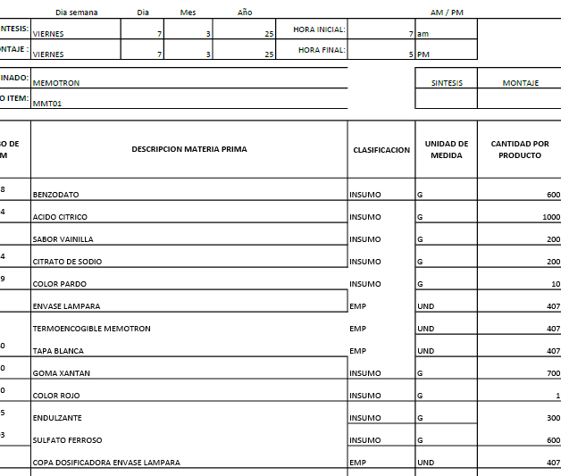

 | CODIGO | MMT01
REVISADO 17-5-25 | PRODUCTO | MEMOTRON | MARCA | NATURA PALAGAR
 | ALMACEN | 500 ML
 | Total Cantidad Envasada | 420
 | Cantidad Unitaria
 | Presentación | ML | JARABE
 | PESO X UND | 500
 | VALOR COMPRA |  |  |  |  |  | FORMULA
 | CANT COMPRA | UNIDA COMPRA/ML | PRECIO COMPRA | IVA | PRECIO COMPRA | CONVERSION COSTO x UNID/GR | Cant x Und Envasadas | Und de Medida | 1 UND | PRECIO UND
 | GOMA XANTAN | 1000 | $ 15,400.00 | $ 2,926.00 | $ 18,326 | $ 12,828.20 | 700.00 | gr | 1.67 | $ 31
 | BENZODATO DE SODIO | 1000 | $ 8,000.00 | $ 1,520.00 | $ 9,520 | $ 5,712.00 | 600.00 | gr | 1.43 | $ 14
 | ACIDO CITRICO | 1000 | $ 5,400.00 | $ 1,026.00 | $ 6,426 | $ 6,426.00 | 1000.00 | gr | 2.38 | $ 15
 | SABOR-VAINILLA | 1000 | $ 49,061.00 | $ 9,321.59 | $ 58,383 | $ 5,838.26 | 100.00 | gr | 0.24 | $ 14
 | CITRATO DE SODIO | 1000 | $ 4,700.00 | $ 893.00 | $ 5,593 | $ 1,118.60 | 200.00 | gr | 0.48 | $ 3
 | COLOR-PARDO | 1000 | $ 80,268.00 | $ 15,250.92 | $ 95,519 | $ 955.19 | 10.00 | gr | 0.02 | $ 2
 | COLOR-ROJO | 1000 | $ 63,103.00 | $ 11,989.57 | $ 75,093 | $ 75.09 | 1.00 | gr | 0.00 | $ 0
 | SULFATO FERROSO | 1000 | $ 20,000.00 |  | $ 20,000 | $ 12,000.00 | 600.00 | gr | 1.43 | $ 29
 | ANTIESPUMANTE | 3785 | $ 24.00 | $ 4.56 | $ 29 | $ 0.38 | 50.00 | gr | 0.12 | $ 0
 | ENDULZANTE | 1000 | $ 45,404.00 | $ 8,626.76 | $ 54,031 | $ 5,403.08 | 100.00 | gr | 0.24 | $ 13
 | KIT DE PLANTAS | 1000 | $ 50,000.00 | $ - | $ 50,000 | $ 32.02 | 0.6404494382 | Und | 0.00 | $ 0 |  | KIT DE PLANTAS | 1 | $ 50.00 | #DIV/0! | #DIV/0! | 0.0026 | 1.00
 | BOTELLA LAMPARA | 1 | $ 650.00 | $ - | $ 650 | $ 273,000.00 | 420 | Und | 1.00 | $ 650
 | TAPA #28 blanca | 1 | $ 70.00 | $ - | $ 70 | $ 29,400.00 | 420 | Und | 1.00 | $ 70
 | COPA PARA LAMPARA | 1 | $ 250.00 | $ - | $ 250 | $ 105,000.00 | 420 | Und | 1.00 | $ 250
LO SUME ELAINE | TERMOENCOGIBLE (ETIQUETA) BOTELLA LAMPARA-MEMOTRN | 1 | $ - | $ - | $ - | $ - | 420 | Und | 1.00 | $ -
 |  |  |  |  |  | $ 1,090 | PRECIO POR PRODUC |  |  | $ 1,090
 | GASTOS VARIOS |  | $ 3,672.93 |  | $ 3,673 | $ 3,673 | GASTOS VARIOS

 |  |  |  |  | $ 393,888.40 | $ 4,763 | COSTO TOTAL UNIDAD
 |  |  |  |  |  | $ 3,429 | 72% | UTILIDAD
 |  |  |  |  |  | $ 8,192 | PRECIO DE VENTA

RECETAS PASTILLAS
 |  | 1KG | 1.000 GR | LT | 1000 |  |  |  |  | 1KG | 1.000 GR | LT | 1000

CODIGO |  | A01 |  |  |  |  |  | CODIGO |  | ULD01 |  |  |  |  |  | CODIGO |  | UL01
PRODUCTO |  | ARTRIN |  |  |  |  |  | PRODUCTO |  | ULTRA DOLOR |  |  |  |  |  | PRODUCTO |  | ULTRADOLL
ALMACEN |  | PASTILLAS DE 30 UND |  |  |  |  |  | ALMACEN |  | PASTILLAS DE 60 UND |  |  |  |  |  | ALMACEN |  | PASTILLAS DE 60 UND
Total Cantidad Envasada |  | 1 | CAJA |  |  |  |  | Total Cantidad Envasada |  | 1 | CAJA |  |  |  |  | Total Cantidad Envasada |  | 1 | CAJA
Cantidad Unitaria |  |  |  |  |  |  |  | Cantidad Unitaria |  |  |  |  |  |  |  | Cantidad Unitaria
Presentación |  | 30 UNID |  |  |  |  |  | Presentación |  | 60 UNID |  |  |  |  |  | Presentación |  | 60 UNID
PESO X UND |  |  |  |  |  |  |  | PESO X UND |  |  |  |  |  |  |  | PESO X UND
VALOR COMPRA |  |  |  |  |  | FORMULA |  | VALOR COMPRA |  |  |  |  |  | FORMULA |  | VALOR COMPRA |  |  |  |  |  | FORMULA
CANT COMPRA | UNIDA COMPRA/ML | PRECIO COMPRA | IVA | PRECIO COMPRA | CONVERSION COSTO x UNID/GR | Cant x Und Envasadas | Und de Medida | CANT COMPRA | UNIDA COMPRA/ML | PRECIO COMPRA | IVA | PRECIO COMPRA | CONVERSION COSTO x UNID/GR | Cant x Und Envasadas | Und de Medida | CANT COMPRA | UNIDA COMPRA/ML | PRECIO COMPRA | IVA | PRECIO COMPRA | CONVERSION COSTO x UNID/GR | Cant x Und Envasadas | Und de Medida
PASTA BLANCA | 15 | $ 1,000.00 | $ - | $ 1,000 | $ 2,000.00 | 2.00 | Und Tableta | PASTA BLANCA | 15 | $ 1,000.00 | $ - | $ 1,000 | $ 2,000.00 | 2.00 | Und Tableta | PASTA BLANCA | 15 | $ 1,000.00 | $ - | $ 1,000 | $ 2,000.00 | 2.00 | Und Tableta
CAJA ARTRIN | 1 | $ 450.00 | $ - | $ 450 | $ 450.00 | 1.00 | Und | PASTA NARANJA | 10 | $ 750.00 | $ - | $ 750 | $ 2,250.00 | 3.00 | Und Tableta | PASTA NARANJA | 10 | $ 750.00 | $ - | $ 750 | $ 2,250.00 | 3.00 | Und Tableta
 |  |  | $ - | $ - | $ - |  |  | CAJA ULTRADOLOR | 1 | $ 650.00 | $ - | $ 650 | $ 650.00 | 1.00 | Und | 0 | 1 | $ 650.00 | $ - | $ 650 | $ 650.00 | 1.00 | Und
 |  |  |  |  | $ 2,450 | PRECIO POR PRODUC |  |  |  |  |  |  | $ 4,900 | PRECIO POR PRODUC |  |  |  |  |  |  | $ 4,900 | PRECIO POR PRODUC
GASTOS VARIOS |  | $ 3,672.93 |  | $ 3,673 | $ 3,673 | GASTOS VARIOS |  | GASTOS VARIOS |  | $ 3,673 |  | $ 3,673 | $ 3,673 | GASTOS VARIOS |  | GASTOS VARIOS |  | $ 3,673 |  | $ 3,673 | $ 3,673 | GASTOS VARIOS

 |  |  |  | $ 1,450.00 | $ 6,123 | COSTO TOTAL UNIDAD |  |  |  |  |  | $ 2,400.00 | $ 8,573 | COSTO TOTAL UNIDAD |  |  |  |  |  | $ 2,400.00 | $ 8,573 | COSTO TOTAL UNIDAD
 |  |  |  | OJO VALIDAR SI AUMENTA EL PRECIO | $ 3,368 | 55% | UTILIDAD |  |  |  |  |  | $ 3,258 | 38% | UTILIDAD |  |  |  |  |  | $ 3,258 | 38% | UTILIDAD
 |  |  |  |  | $ 9,491 | PRECIO PARA LA VENTA |  |  |  |  |  | OJO VALIDAR SI AUENTA EL PRECIO | $ 11,831 | PRECIO PARA LA VENTA |  |  |  |  |  | OJO VALIDAR SI AUENTA EL PRECIO | $ 11,831 | PRECIO PARA LA VENTA

 |  |  |  | $ 750 | 3200 | PRECIO EN QUE SE VENDE |  |  |  |  |  |  | 8000 | PRECIO EN QUE SE VENDE |  |  |  |  |  |  | 8000 | PRECIO EN QUE SE VENDE

 |  | 1KG | 1.000 GR | LT | 1000

CODIGO |  | FL01 |  |  |  |  |  | CODIGO |  | du01
PRODUCTO |  | FLEXDOL |  |  |  |  |  | PRODUCTO |  | DOLORAN ULTRA (pastillas) y Spray
ALMACEN |  | PASTILLAS DE 40 UND |  |  |  |  |  | ALMACEN |  | PASTILLAS DE 60 UND
Total Cantidad Envasada |  | 1 | CAJA |  |  |  |  | Total Cantidad Envasada |  | 1 | CAJA
Cantidad Unitaria |  |  |  |  |  |  |  | Cantidad Unitaria
Presentación |  | 40 UNID |  |  |  |  |  | Presentación |  | 60 UNID
PESO X UND |  |  |  |  |  |  |  | PESO X UND
VALOR COMPRA |  |  |  |  |  | FORMULA |  | VALOR COMPRA |  |  |  |  |  | FORMULA
CANT COMPRA | UNIDA COMPRA/ML | PRECIO COMPRA | IVA | PRECIO COMPRA | CONVERSION COSTO x UNID/GR | Cant x Und Envasadas | Und de Medida | CANT COMPRA | UNIDA COMPRA/ML | PRECIO COMPRA | IVA | PRECIO COMPRA | CONVERSION COSTO x UNID/GR | Cant x Und Envasadas | Und de Medida
PASTA BLANCA | 15 | $ 1,000.00 | $ - | $ 1,000 | $ 2,000.00 | 2.00 | Und Tableta | PASTA BLANCA | 15 | $ 1,000.00 | $ - | $ 1,000 | $ 2,000.00 | 2.00 | Und Tableta
PASTA NARANJA | 10 | $ 750.00 | $ - | $ 750 | $ 2,250.00 | 3.00 | Und Tableta | PASTA NARANJA | 10 | $ 750.00 | $ - | $ 750 | $ 2,250.00 | 3.00 | Und Tableta
CAJAY ETIQUETA FLEXDOL | 1 | $ 420.00 | $ - | $ 420 | $ 420.00 | 1.00 | Und | CAJA INFAMOL | 1 | $ 650.00 | $ - | $ 650 | $ 650.00 | 1.00 | Und
BOTELLA FLEXDOL | 1 | $ 500.00 |  | $ 500 | $ 500.00 | 1.00 | Und |  |  |  |  |  | $ 4,900 | PRECIO POR PRODUC
 |  |  |  |  |  |  |  | GASTOS VARIOS |  | $ 3,673 |  | $ 3,673 | $ 3,673 | GASTOS VARIOS
 |  |  |  |  | $ 4,670 | PRECIO POR PRODUC
GASTOS VARIOS |  | $ 3,672.93 |  | $ 3,673 | $ 3,673 | GASTOS VARIOS
 |  |  |  |  |  |  |  |  |  |  |  | $ 2,400.00 | $ 8,573 | COSTO TOTAL UNIDAD
 |  |  |  |  |  |  |  |  |  |  |  |  | $ 3,258 | 38% | UTILIDAD
 |  |  |  | $ 2,170.00 | $ 8,343 | COSTO TOTAL UNIDAD |  |  |  |  |  | OJO VALIDAR SI AUENTA EL PRECIO | $ 11,831 | PRECIO DE VENTA
 |  |  |  | OJO VALIDAR SI AUENTA EL PRECIO | $ 3,254 | 39% | UTILIDAD |  |  |  |  |  | 6000 | PRECIO EN QUE SE VENDE
 |  |  |  |  | $ 11,597 | PRECIO DE VENTA

 |  |  |  |  | 7000 | PRECIO EN QUE SE VENDE

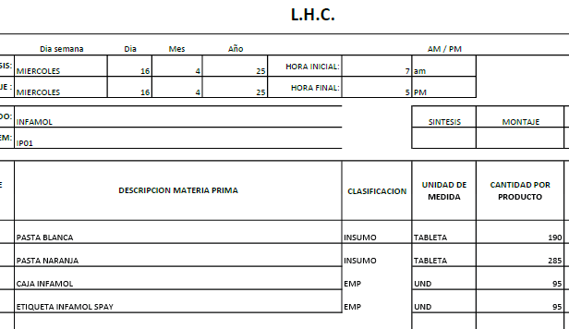
CODIGO |  | IP01
PRODUCTO |  | INFAMOL PASTAS (lleva Spray)
ALMACEN |  | PASTILLAS DE 60 UND
Total Cantidad Envasada |  | 1 | CAJA
Cantidad Unitaria
Presentación |  | 30 UNID
PESO X UND
VALOR COMPRA |  |  |  |  |  | FORMULA
CANT COMPRA | UNIDA COMPRA/ML | PRECIO COMPRA | IVA | PRECIO COMPRA | CONVERSION COSTO x UNID/GR | Cant x Und Envasadas | Und de Medida
PASTA BLANCA | 15 | $ 1,000.00 | $ - | $ 1,000 | $ 2,000.00 | 2.00 | Und Tableta
PASTA NARANJA | 10 | $ 750.00 | $ - | $ 750 | $ 2,250.00 | 3.00 | Und Tableta
CAJA INFAMOL | 1 | $ 650.00 |  | $ 650 | $ 650.00 | 1.00 | Und
ETIQUETA INFAMOL SPRAY | 1 | $ 50.00 | $ - | $ 50 | $ 50.00 | 1.00 | Und
 |  |  | $ - | $ - | $ -
 |  |  |  |  | $ 4,950 | PRECIO POR PRODUC
GASTOS VARIOS |  | $ 3,672.93 |  | $ 3,673 | $ 3,673 | GASTOS VARIOS

 |  |  |  | $ 2,450.00 | $ 8,623 | COSTO TOTAL UNIDAD
 |  |  |  | OJO VALIDAR SI AUENTA EL PRECIO | $ 3,277 | 38% | UTILIDAD
 |  |  |  |  | $ 11,900 | PRECIO DE VENTA

 |  |  |  |  |  | PRECIO EN QUE SE VENDE

CODIGO |  | UL01
PRODUCTO |  | ULTRADOLL
ALMACEN |  | PASTILLAS DE 60 UND
Total Cantidad Envasada |  | 1 | CAJA
Cantidad Unitaria
Presentación |  | 60 UNID
PESO X UND
VALOR COMPRA |  |  |  |  |  | FORMULA
CANT COMPRA | UNIDA COMPRA/ML | PRECIO COMPRA | IVA | PRECIO COMPRA | CONVERSION COSTO x UNID/GR | Cant x Und Envasadas | Und de Medida
PASTA BLANCA | 15 | $ 1,000.00 | $ - | $ 1,000 | $ 2,000.00 | 2.00 | Und Tableta
PASTA NARANJA | 10 | $ 750.00 | $ - | $ 750 | $ 2,250.00 | 3.00 | Und Tableta
CAJA ULTRADOLOR | 1 | $ 650.00 |  | $ 650 | $ 650.00 | 1.00 | Und
ETIQUETA | 1 | $ - | $ - | $ - | $ - | 1.00 | Und
 |  |  | $ - | $ - | $ -
 |  |  |  |  | $ 4,900 | PRECIO POR PRODUC
GASTOS VARIOS |  | $ 3,672.93 |  | $ 3,673 | $ 3,673 | GASTOS VARIOS

 |  |  |  | $ 2,400.00 | $ 8,573 | COSTO TOTAL UNIDAD
 |  |  |  | OJO VALIDAR SI AUENTA EL PRECIO | $ 2,058 | UTILIDAD 24%
 |  |  |  |  | $ 10,630 | PRECIO DE VENTA

RECETAS GOTAS
 | CODIGO | RE01 |  |  |  |  |  |  |  |  |  |  | CODIGO | SS01 |  |  |  |  |  |  |  |  |  |  | CODIGO | VS01 |  |  |  |  |  |  |  |  |  |  | CODIGO | IN01 |  |  |  |  |  |  |  |  |  |  | CODIGO | EB01 |  |  |  |  |  |  |  |  |  |  | CODIGO | PA01
 | PRODUCTO | RESCATE (Gotas) |  |  |  |  |  |  |  |  |  |  | PRODUCTO | STRESS (Gotas) |  |  |  |  |  |  |  |  |  |  | PRODUCTO | VICIOS (Gotas) |  |  |  |  |  |  |  |  |  |  | PRODUCTO | INSOMNIO (Gotas) |  |  |  |  |  |  |  |  |  |  | PRODUCTO | ESTRELLA DE BELEN (Gotas) |  |  |  |  |  |  |  |  |  |  | PRODUCTO | PASSIFLORA (Gotas)
 | ALMACEN | 25 ML |  |  |  |  |  |  |  |  |  |  | ALMACEN | 25 ML |  |  |  |  |  |  |  |  |  |  | ALMACEN | 25 ML |  |  |  |  |  |  |  |  |  |  | ALMACEN | 25 ML |  |  |  |  |  |  |  |  |  |  | ALMACEN | 25 ML |  |  |  |  |  |  |  |  |  |  | ALMACEN | 25 ML
 | Total Cantidad Envasada |  |  |  |  |  |  |  |  |  |  |  | Total Cantidad Envasada |  |  |  |  |  |  |  |  |  |  |  | Total Cantidad Envasada |  |  |  |  |  |  |  |  |  |  |  | Total Cantidad Envasada |  |  |  |  |  |  |  |  |  |  |  | Total Cantidad Envasada |  |  |  |  |  |  |  |  |  |  |  | Total Cantidad Envasada
 | Cantidad a fabricar (mL o g): | 2500 | Cantidad a envasar (Unidades): | 100 |  |  |  |  |  |  |  |  | Cantidad a fabricar (mL o g): | 2500 | Cantidad a envasar (Unidades): | 100 |  |  |  |  |  |  |  |  | Cantidad a fabricar (mL o g): | 2500 | Cantidad a envasar (Unidades): | 100 |  |  |  |  |  |  |  |  | Cantidad a fabricar (mL o g): | 2500 | Cantidad a envasar (Unidades): | 100 |  |  |  |  |  |  |  |  | Cantidad a fabricar (mL o g): | 2500 | Cantidad a envasar (Unidades): | 100 |  |  |  |  |  |  |  |  | Cantidad a fabricar (mL o g): | 2500 | Cantidad a envasar (Unidades): | 100
 | Presentación | Gotas 25ml |  |  |  |  |  |  |  |  |  |  | Presentación | Gotas 25ml |  |  |  |  |  |  |  |  |  |  | Presentación | Gotas 25ml |  |  |  |  |  |  |  |  |  |  | Presentación | Gotas 25ml |  |  |  |  |  |  |  |  |  |  | Presentación | Gotas 25ml |  |  |  |  |  |  |  |  |  |  | Presentación | Gotas 25ml

 | VALOR COMPRA |  |  |  |  | CONVERSION COSTO x UNID/GR | FORMULA 100 UND |  | CONVERSION COSTO x UNID/GR | FORMULA 1 UND |  |  | VALOR COMPRA |  |  |  |  | CONVERSION COSTO x UNID/GR | FORMULA 100 UND |  | CONVERSION COSTO x UNID/GR | FORMULA 1 UND |  |  | VALOR COMPRA |  |  |  |  | CONVERSION COSTO x UNID/GR | FORMULA 100 UND |  | CONVERSION COSTO x UNID/GR | FORMULA 1 UND |  |  | VALOR COMPRA |  |  |  |  | CONVERSION COSTO x UNID/GR | FORMULA 100 UND |  | CONVERSION COSTO x UNID/GR | FORMULA 1 UND |  |  | VALOR COMPRA |  |  |  |  | CONVERSION COSTO x UNID/GR | FORMULA 100 UND |  | CONVERSION COSTO x UNID/GR | FORMULA 1 UND |  |  | VALOR COMPRA |  |  |  |  | CONVERSION COSTO x UNID/GR | FORMULA 100 UND |  | CONVERSION COSTO x UNID/GR | FORMULA 1 UND
CLASIFICACION | CANT COMPRA | UNIDA COMPRA/ML | PRECIO COMPRA | IVA | PRECIO COMPRA |  | Cant x Und Envasadas | Und de Medida |  | Cant x Und Envasadas | Und de Medida | CLASIFICACION | CANT COMPRA | UNIDA COMPRA/ML | PRECIO COMPRA | IVA | PRECIO COMPRA |  | Cant x Und Envasadas | Und de Medida |  | Cant x Und Envasadas | Und de Medida | CLASIFICACION | CANT COMPRA | UNIDA COMPRA/ML | PRECIO COMPRA | IVA | PRECIO COMPRA |  | Cant x Und Envasadas | Und de Medida |  | Cant x Und Envasadas | Und de Medida | CLASIFICACION | CANT COMPRA | UNIDA COMPRA/ML | PRECIO COMPRA | IVA | PRECIO COMPRA |  | Cant x Und Envasadas | Und de Medida |  | Cant x Und Envasadas | Und de Medida | CLASIFICACION | CANT COMPRA | UNIDA COMPRA/ML | PRECIO COMPRA | IVA | PRECIO COMPRA |  | Cant x Und Envasadas | Und de Medida |  | Cant x Und Envasadas | Und de Medida | CLASIFICACION | CANT COMPRA | UNIDA COMPRA/ML | PRECIO COMPRA | IVA | PRECIO COMPRA |  | Cant x Und Envasadas | Und de Medida |  | Cant x Und Envasadas | Und de Medida
INSUMOS | Dilución Floral de Impaciencia | 25 | $ 50,000.00 | $ 9,500.00 | $ 59,500 | $ 2,380 | 1.0 | ML | $ 23.80 | 0.01 | ML | INSUMOS | Dilución Floral de Oimo | 25 | $ 50,000.00 | $ 9,500.00 | $ 59,500 | $ 2,380 | 1.0 | ML | $ 23.80 | 0.01 | ML | INSUMOS | Dilución Floral de Nogal | 25 | $ 50,000.00 | $ 9,500.00 | $ 59,500 | $ 2,380 | 1.0 | ML | $ 23.80 | 0.01 | ML | INSUMOS | Dilución Floral de Nogal | 25 | $ 50,000.00 | $ 9,500.00 | $ 59,500 | $ 3,689 | 1.6 | ML | $ 36.89 | 0.02 | ML | INSUMOS | Dilución Floral de Cerasifera | 25 | $ 50,000.00 | $ 9,500.00 | $ 59,500 | $ 2,380 | 1.0 | ML | $ 23.80 | 0.01 | ML | INSUMOS | Dilución Floral de Passiflora | 25 | $ 50,000.00 | $ 9,500.00 | $ 59,500 | $ 2,380 | 1.0 | ML | $ 23.80 | 0.01 | ML
INSUMOS | Dilución Floral de Estrella de belén | 25 | $ 50,000.00 | $ 9,500.00 | $ 59,500 | $ 2,380 | 1.0 | ML | $ 23.80 | 0.01 | ML | INSUMOS | Dilución Floral de Estrella de belén | 25 | $ 50,000.00 | $ 9,500.00 | $ 59,500 | $ 2,380 | 1.0 | ML | $ 23.80 | 0.01 | ML | INSUMOS | Dilución Floral de Fumaria | 25 | $ 50,000.00 | $ 9,500.00 | $ 59,500 | $ 2,380 | 1.0 | ML | $ 23.80 | 0.01 | ML | INSUMOS | Dilución Floral de Agrimonia | 25 | $ 50,000.00 | $ 9,500.00 | $ 59,500 | $ 3,689 | 1.6 | ML | $ 36.89 | 0.02 | ML | INSUMOS | Dilución Floral de Clemátide | 25 | $ 50,000.00 | $ 9,500.00 | $ 59,500 | $ 2,380 | 1.0 | ML | $ 23.80 | 0.01 | ML
INSUMOS | Dilución Floral de Heliantemo | 25 | $ 50,000.00 | $ 9,500.00 | $ 59,500 | $ 2,380 | 1.0 | ML | $ 23.80 | 0.01 | ML | INSUMOS | Dilución Floral de Centaura | 25 | $ 50,000.00 | $ 9,500.00 | $ 59,500 | $ 2,380 | 1.0 | ML | $ 23.80 | 0.01 | ML | INSUMOS | Dilución Floral de Agrimonia | 25 | $ 50,000.00 | $ 9,500.00 | $ 59,500 | $ 2,380 | 1.0 | ML | $ 23.80 | 0.01 | ML | INSUMOS | Dilución Floral de Centaura | 25 | $ 50,000.00 | $ 9,500.00 | $ 59,500 | $ 3,689 | 1.6 | ML | $ 36.89 | 0.02 | ML | INSUMOS | Dilución Floral de Estrella de belén | 25 | $ 50,000.00 | $ 9,500.00 | $ 59,500 | $ 2,380 | 1.0 | ML | $ 23.80 | 0.01 | ML
INSUMOS | Dilución Floral de Cerasifera | 25 | $ 50,000.00 | $ 9,500.00 | $ 59,500 | $ 2,380 | 1.0 | ML | $ 23.80 | 0.01 | ML | INSUMOS | Dilución Floral de Castaño blanco | 25 | $ 50,000.00 | $ 9,500.00 | $ 59,500 | $ 2,380 | 1.0 | ML | $ 23.80 | 0.01 | ML | INSUMOS | Dilución Floral de Centaura | 25 | $ 50,000.00 | $ 9,500.00 | $ 59,500 | $ 2,380 | 1.0 | ML | $ 23.80 | 0.01 | ML | INSUMOS | Dilución Floral de Impaciencia | 25 | $ 50,000.00 | $ 9,500.00 | $ 59,500 | $ 3,689 | 1.6 | ML | $ 36.89 | 0.02 | ML | INSUMOS | Dilución Floral de Impaciencia | 25 | $ 50,000.00 | $ 9,500.00 | $ 59,500 | $ 2,380 | 1.0 | ML | $ 23.80 | 0.01 | ML
...
 |  |  |  |  |  |  |  |  |  |  |  |  |  |  |  |  |  |  |  |  |  |  |  |  |  |  |  |  |  |  |  |  |  |  |  |  |  |  |  |  |  |  |  |  | $ 7,011 | COSTO TOTAL UNIDAD |  |  |  |  |  |  |  | $ 190,873.80 |  |  | $ 4,979 | COSTO TOTAL UNIDAD
 |  |  |  |  |  |  |  |  |  |  |  |  |  |  |  |  |  |  |  |  |  |  |  |  |  |  |  |  |  |  |  |  |  |  |  |  |  |  |  |  |  |  |  |  | $ 3,015 | 43% | UTILIDAD |  |  |  |  |  |  |  |  |  | $ 2,988 | 60% | UTILIDAD
 |  |  |  |  |  |  |  |  |  |  |  |  |  |  |  |  |  |  |  |  |  |  |  |  |  |  |  |  |  |  |  |  |  |  |  |  |  |  |  |  |  |  |  |  | $ 10,026 | PRECIO DE VENTA |  |  |  |  |  |  |  |  |  |  | $ 7,967 | PRECIO DE VENTA
...
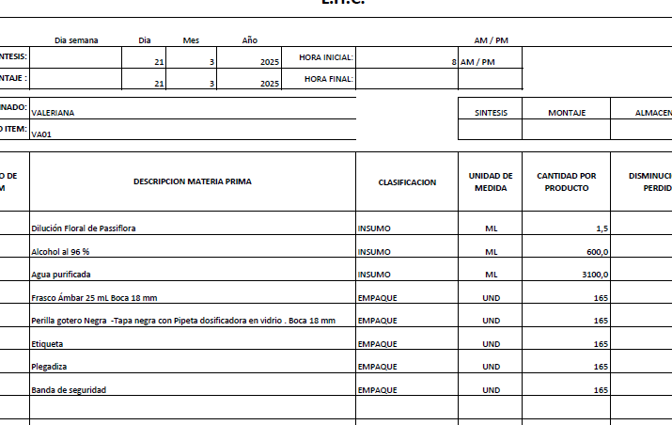
...
 |  |  |  |  |  |  |  |  |  |  |  |  |  |  |  |  |  |  |  |  |  |  |  |  |  |  |  |  |  |  |  |  |  |  |  |  |  |  |  |  |  |  | FORMULA 100 UND |  | CONVERSION COSTO x UNID/GR | FORMULA 1 UND
 |  |  |  |  |  |  |  |  |  |  |  |  |  |  |  |  |  |  |  |  |  |  |  |  |  |  |  |  |  |  |  |  |  |  |  |  |  |  |  |  |  |  | Cant x Und Envasadas | Und de Medida |  | Cant x Und Envasadas | Und de Medida
 |  |  |  |  |  |  |  |  |  |  |  |  |  |  |  |  |  |  |  |  |  |  |  |  |  |  |  |  |  |  |  |  |  |  |  |  |  |  |  |  |  |  | 1.5 | ML | $ 35.70 | 0.02 | ML
 |  |  |  |  |  |  |  |  |  |  |  |  |  |  |  |  |  |  |  |  |  |  |  |  |  |  |  |  |  |  |  |  |  |  |  |  |  |  |  |  |  |  |  |  | $ - | 0.00 | ML
 |  |  |  |  |  |  |  |  |  |  |  |  |  |  |  |  |  |  |  |  |  |  |  |  |  |  |  |  |  |  |  |  |  |  |  |  |  |  |  |  |  |  |  |  | $ - | 0.00 | ML
 |  |  |  |  |  |  |  |  |  |  |  |  |  |  |  |  |  |  |  |  |  |  |  |  |  |  |  |  |  |  |  |  |  |  |  |  |  |  |  |  |  |  |  |  | $ - | 0.00 | ML
 |  |  |  |  |  |  |  |  |  |  |  |  |  |  |  |  |  |  |  |  |  |  |  |  |  |  |  |  |  |  |  |  |  |  |  |  |  |  |  |  |  |  |  |  | $ - | 0.00 | ML
 |  |  |  |  |  |  |  |  |  |  |  |  |  |  |  |  |  |  |  |  |  |  |  |  |  |  |  |  |  |  |  |  |  |  |  |  |  |  |  |  |  |  | 600.0 | ML | $ 43.20 | 6.00 | ML
 |  |  |  |  |  |  |  |  |  |  |  |  |  |  |  |  |  |  |  |  |  |  |  |  |  |  |  |  |  |  |  |  |  |  |  |  |  |  |  |  |  |  | 3100.0 | ML | $ 9.30 | 31.00 | ML
 |  |  |  |  |  |  |  |  |  |  |  |  |  |  |  |  |  |  |  |  |  |  |  |  |  |  |  |  |  |  |  |  |  |  |  |  |  |  |  |  |  |  | 100 | UND | $ 1,025.00 |  | UND
 |  |  |  |  |  |  |  |  |  |  |  |  |  |  |  |  |  |  |  |  |  |  |  |  |  |  |  |  |  |  |  |  |  |  |  |  |  |  |  |  |  |  | 100 | UND |  |  | UND
 |  |  |  |  |  |  |  |  |  |  |  |  |  |  |  |  |  |  |  |  |  |  |  |  |  |  |  |  |  |  |  |  |  |  |  |  |  |  |  |  |  |  | 100 | UND | $ 200.00 |  | UND
 |  |  |  |  |  |  |  |  |  |  |  |  |  |  |  |  |  |  |  |  |  |  |  |  |  |  |  |  |  |  |  |  |  |  |  |  |  |  |  |  |  |  | 100 | UND | $ 350.00 |  | UND
 |  |  |  |  |  |  |  |  |  |  |  |  |  |  |  |  |  |  |  |  |  |  |  |  |  |  |  |  |  |  |  |  |  |  |  |  |  |  |  |  |  |  | 100 | UND | $ 200.00 |  | UND
 |  |  |  |  |  |  |  |  |  |  |  |  |  |  |  |  |  |  |  |  |  |  |  |  |  |  |  |  |  |  |  |  |  |  |  |  |  |  |  |  |  |  |  |  | $ 1,863 | PRECIO POR PRODUC

 |  |  |  |  |  |  |  |  |  |  |  |  |  |  |  |  |  |  |  |  |  |  |  |  |  |  |  |  |  |  |  |  |  |  |  |  |  |  |  |  |  |  |  |  | $ 3,071

 |  |  |  |  |  |  |  |  |  |  |  |  |  |  |  |  |  |  |  |  |  |  |  |  |  |  |  |  |  |  |  |  |  |  |  |  |  |  |  |  |  |  |  |  | $ 4,934 | COSTO TOTAL UNIDAD
 |  |  |  |  |  |  |  |  |  |  |  |  |  |  |  |  |  |  |  |  |  |  |  |  |  |  |  |  |  |  |  |  |  |  |  |  |  |  |  |  |  |  |  |  | $ 3,010 | 61% | UTILIDAD
 |  |  |  |  |  |  |  |  |  |  |  |  |  |  |  |  |  |  |  |  |  |  |  |  |  |  |  |  |  |  |  |  |  |  |  |  |  |  |  |  |  |  |  |  | $ 7,943 | PRECIO DE VENTA
...
 |  |  |  |  |  |  |  |  | CONVERSION COSTO x UNID/GR | FORMULA 1 UND
 |  |  |  |  |  |  |  | UND | $ 200.00 |  | UND
 |  |  |  |  |  |  |  |  | $ 2,006 | PRECIO POR PRODUC

 |  |  |  |  |  |  |  |  | $ 3,673

 |  |  |  |  |  |  |  |  | $ 5,679 | COSTO TOTAL UNIDAD
 |  |  |  |  |  |  |  |  | $ 3,351 | 59% | UTILIDAD
 |  |  |  |  |  |  |  |  | $ 9,029 | PRECIO DE VENTA

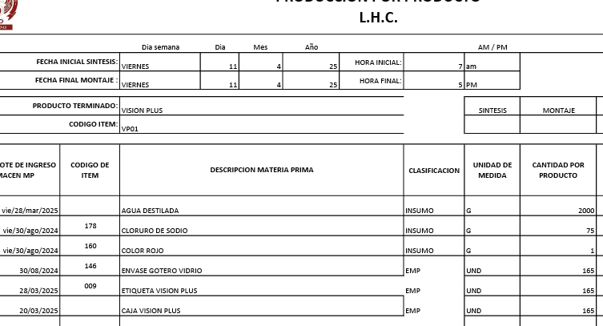
...
 |  |  |  |  |  |  |  |  | CONVERSION COSTO x UNID/GR | FORMULA 1 UND
 |  |  |  |  |  |  |  | Und de Medida |  | Cant x Und Envasadas | Und de Medida
 |  |  |  |  |  |  |  | ML | $ 24.99 | 1.50 | ML
 |  |  |  |  |  |  |  | GR | $ 0.75 | 0.01 | ML
 |  |  |  |  |  |  |  | ML | $ 15.00 | 50.00 | ML
 |  |  |  |  |  |  |  | UND | $ 1,025.00 |  | UND
 |  |  |  |  |  |  |  | UND |  |  | UND
 |  |  |  |  |  |  |  | UND | $ 200.00 |  | UND
 |  |  |  |  |  |  |  | UND | $ 350.00 |  | UND
 |  |  |  |  |  |  |  | UND | $ 200.00 |  | UND
 |  |  |  |  |  |  |  |  | $ 1,816 | PRECIO POR PRODUC

 |  |  |  |  |  |  |  |  | $ 3,673

 |  |  |  |  |  |  |  |  | $ 5,489 | COSTO TOTAL UNIDAD
 |  |  |  |  |  |  |  |  | $ 3,238 | 59% | UTILIDAD
 |  |  |  |  |  |  |  |  | $ 8,727 | PRECIO DE VENTA
...
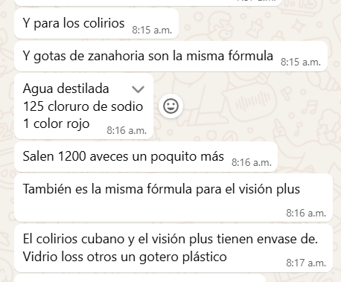
...
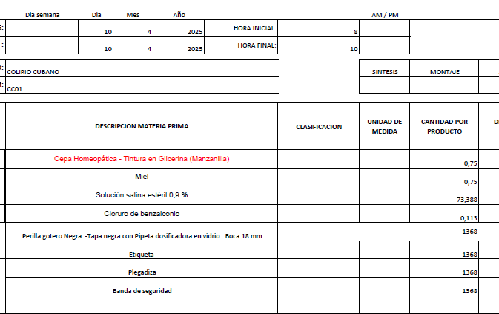
 |  |  |  |  |  |  |  |  | CONVERSION COSTO x UNID/GR | FORMULA 1 UND
 |  |  |  |  |  |  |  | Und de Medida |  | Cant x Und Envasadas | Und de Medida
 |  |  |  |  |  |  |  | ML | $ 20.83 | 1.25 | ML
 |  |  |  |  |  |  |  | ML | $ 0.75 | 0.01 | ML
 |  |  |  |  |  |  |  |  | $ -
...
 |  |  |  |  |  |  |  | UND | $ 1,025.00 |  | UND
 |  |  |  |  |  |  |  | UND |  |  | UND
 |  |  |  |  |  |  |  | UND | $ 200.00 |  | UND
 |  |  |  |  |  |  |  | UND | $ 350.00 |  | UND
 |  |  |  |  |  |  |  | UND | $ 200.00 |  | UND
 |  |  |  |  |  |  |  |  | $ 1,797 | PRECIO POR PRODUC

 |  |  |  |  |  |  |  |  | $ 3,673

 |  |  |  |  |  |  |  |  | $ 5,470 | COSTO TOTAL UNIDAD
 |  |  |  |  |  |  |  |  | $ 3,391 | 62% | UTILIDAD
 |  |  |  |  |  |  |  |  | $ 8,861 | PRECIO DE VENTA
...

RECETAS CAPS
...
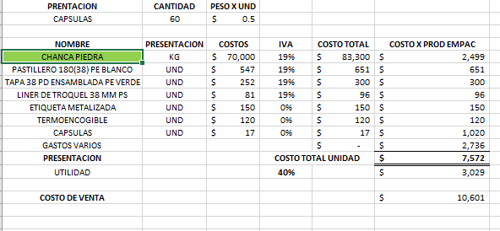
...
 | FORMULA |  | PRECIO POR PRODUC
 | Cant x Und Envasadas | Und de Medida | 1 UND | PRECIO UND
 | 30.00 | GR | 0.50 | $ 42
 | 1.00 | UND | 1.00 | $ 651
 | 60.00 | UND | 1.00 | $ 17
 | 1.00 | UND | 1.00 | $ 300
 | 1.00 | UND | 1.00 | $ 96
 | 1.00 | UND | 1.00 | $ 150
 | 1.00 | UND | 1.00 | $ 120
 | PRECIO POR PRODUC |  |  | $ 1,376
...
 | COSTO TOTAL UNIDAD
 | 38% | UTILIDAD
 | PRECIO DE VENTA
...
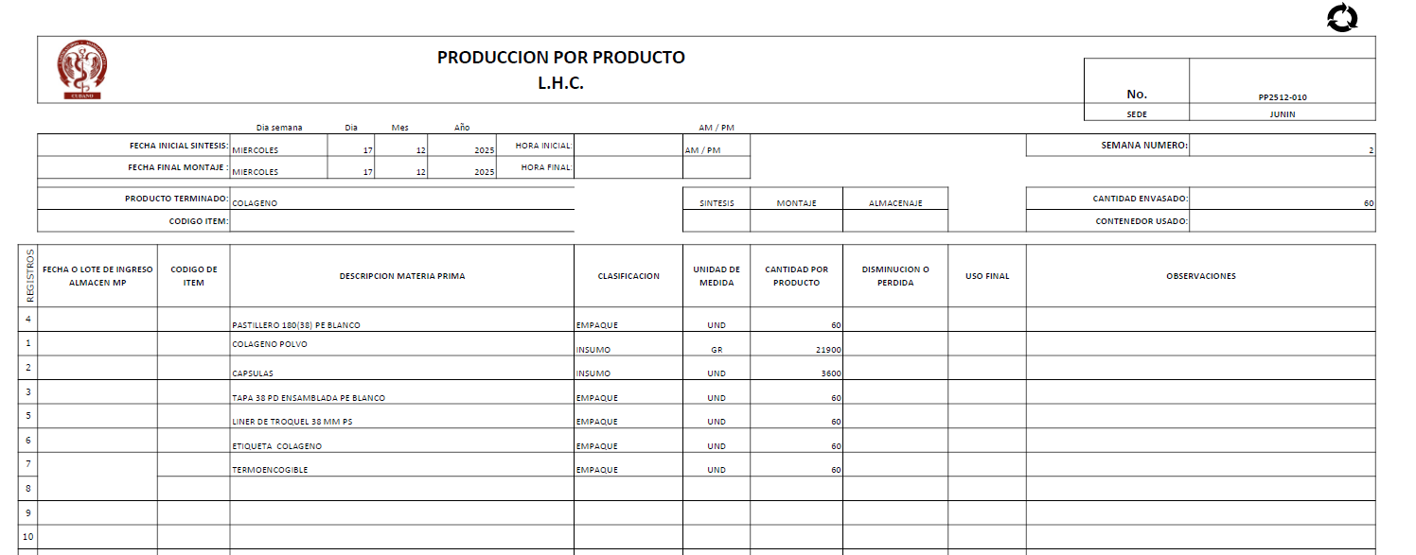
...
 | FORMULA |  | PRECIO POR PRODUC
 | Cant x Und Envasadas | Und de Medida | 1 UND | PRECIO UND
 | 30.00 | GR | 0.50 | $ 42
 | 1.00 | UND | 1.00 | $ 651
 | 60.00 | UND | 1.00 | $ 17
 | 1.00 | UND | 1.00 | $ 300
 | 1.00 | UND | 1.00 | $ 96
 | 1.00 | UND | 1.00 | $ 150
 | 1.00 | UND | 1.00 | $ 120
 | PRECIO POR PRODUC |  |  | $ 1,376

$ 3,673

$ 8,509 | COSTO TOTAL UNIDAD
$ 3,233 | 38% | UTILIDAD
$ 11,743 | PRECIO DE VENTA

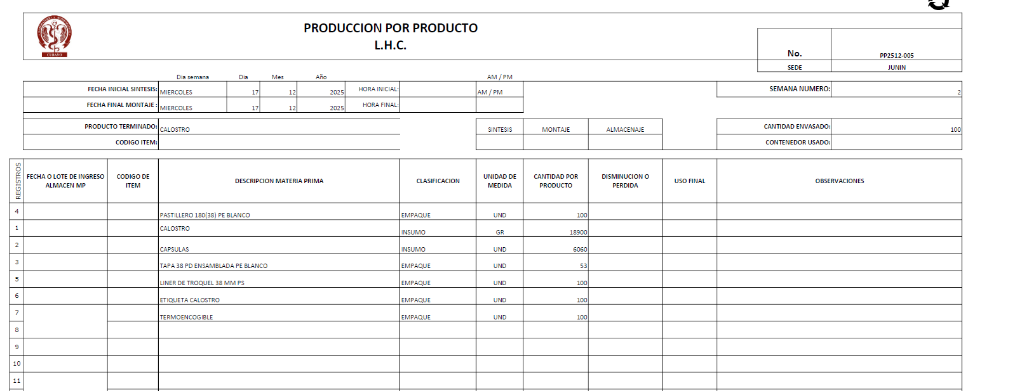
...
 | FORMULA |  | PRECIO POR PRODUC
CONVERSION COSTO x UNID/GR | Cant x Und Envasadas | Und de Medida | 1 UND | PRECIO UND
$ 2,499 | 30.00 | GR | 0.50 | $ 42
$ 651 | 1.00 | UND | 1.00 | $ 651
$ 1,020 | 60.00 | UND | 1.00 | $ 17
$ 300 | 1.00 | UND | 1.00 | $ 300
$ 96 | 1.00 | UND | 1.00 | $ 96
$ 150 | 1.00 | UND | 1.00 | $ 150
$ 120 | 1.00 | UND | 1.00 | $ 120
$ 4,836 | PRECIO POR PRODUC |  |  | $ 1,376

$ 3,673

$ 8,509 | COSTO TOTAL UNIDAD
$ 3,233 | 38% | UTILIDAD
$ 11,743 | PRECIO DE VENTA

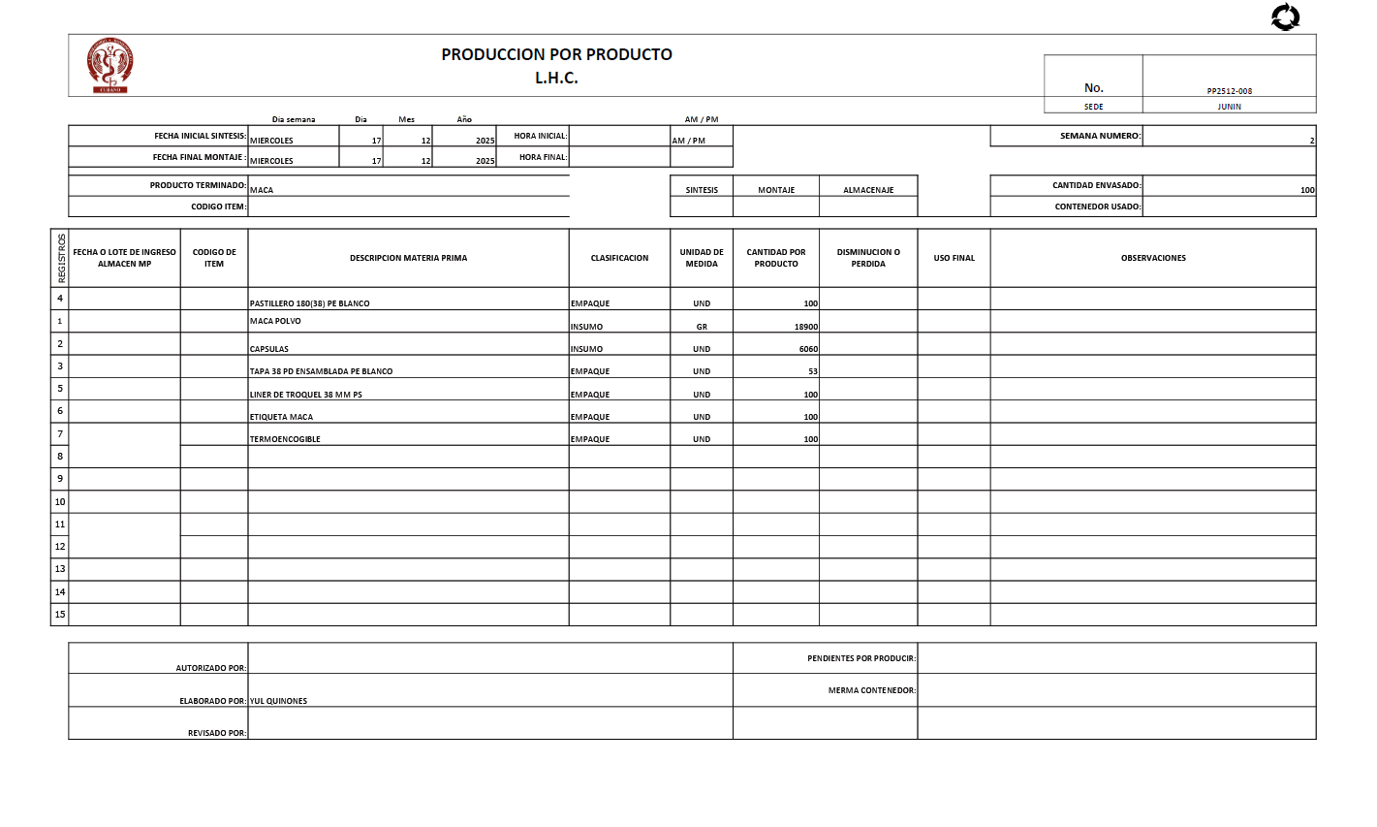
...
 | FORMULA |  | PRECIO POR PRODUC
CONVERSION COSTO x UNID/GR | Cant x Und Envasadas | Und de Medida | 1 UND | PRECIO UND
$ 2,499 | 30.00 | GR | 0.50 | $ 42
$ 651 | 1.00 | UND | 1.00 | $ 651
$ 1,020 | 60.00 | UND | 1.00 | $ 17
$ 300 | 1.00 | UND | 1.00 | $ 300
$ 96 | 1.00 | UND | 1.00 | $ 96
$ 150 | 1.00 | UND | 1.00 | $ 150
$ 120 | 1.00 | UND | 1.00 | $ 120
$ 4,836 | PRECIO POR PRODUC |  |  | $ 1,376

$ 3,673

$ 8,509 | COSTO TOTAL UNIDAD
$ 3,233 | 38% | UTILIDAD
$ 11,743 | PRECIO DE VENTA

RECETAS JARAB NUEVOS
...

...
 | FORMULA
 | Cant x Und Envasadas | Und de Medida |  | 1 UND | PRECIO UND
 | 700.00 | gr |  | 1.67 | $ 30.54
 | 600.00 | gr |  | 1.43 | $ 13.60
 | 300.00 | gr |  | 0.71 | $ 4.59
 |  | gr |  | 0.00 | $ -
 | 20.00 | gr |  | 0.05 | $ 3.58
 | 100.00 | gr |  | 0.24 | $ 13.95
 | 100.00 | gr |  | 0.24 | $ -
 | 50.00 | gr |  | 0.12 | $ 0.00
 | 0.6404494382 | Und |  | 0.00 | $ 0.08 | KIT DE PLANTAS | 1 | #DIV/0! | #DIV/0! | #DIV/0! | #DIV/0! | #DIV/0!
 | 420 | Und |  | 1.00 | $ 650.00
 | 420 | Und |  | 1.00 | $ 70.00
 | 420 | Und |  | 1.00 | $ 300.00
 | 420 | Und |  | 1.00 | $ 100.00
 | 420 | Und |  | 1.00 | $ 100.00
 | 420 | Und |  | 1.00 | $ 800.00
 | PRECIO POR PRODUC |  |  |  | $ 2,086
 | GASTOS VARIOS

 | COSTO TOTAL UNIDAD
 | 59% | UTILIDAD
 | PRECIO DE VENTA


...
 | FORMULA
 | Cant x Und Envasadas | Und de Medida |  | 1 UND | PRECIO UND
 | 700.00 | gr |  | 1.67 | $ 30.54
 | 600.00 | gr |  | 1.43 | $ 13.60
 | 100.00 | gr |  | 0.24 | $ 3.97
 | 18.00 | gr |  | 0.04 | $ 4.09
 | 100.00 | gr |  | 0.24 | $ 19.83
 | 100.00 | gr |  | 0.24 | $ 14.83
 | 100.00 | gr |  | 0.24 | $ 5.10
 | 50.00 | gr |  | 0.12 | $ 0.00
 | 0.6404494382 | Und |  | 0.00 | $ 0.08 | KIT DE PLANTAS | 1 | #DIV/0! | #DIV/0! | #DIV/0! | #DIV/0! | #DIV/0!
 | 420 | Und |  | 1.00 | $ 650.00
 | 420 | Und |  | 1.00 | $ 70.00
 | 420 | Und |  | 1.00 | $ 300.00
 | 420 | Und |  | 1.00 | $ 100.00
 | 420 | Und |  | 1.00 | $ 100.00
 | 420 | Und |  | 1.00 | $ 800.00
 | PRECIO POR PRODUC |  |  |  | $ 2,112.04
 | GASTOS VARIOS

 | COSTO TOTAL UNIDAD
 | 58% | UTILIDAD
 | PRECIO DE VENTA


...
 | FORMULA
 | Cant x Und Envasadas | Und de Medida |  | 1 UND | PRECIO UND
 | 700.00 | gr |  | 1.67 | $ 30.54
 | 600.00 | gr |  | 1.43 | $ 13.60
 | 500.00 | gr |  | 1.19 | $ 7.65
 | 200.00 | gr |  | 0.48 | $ 7.93
 | 20.00 | gr |  | 0.05 | $ 4.55
 | 100.00 | gr |  | 0.24 | $ 40.27
 | 100.00 | gr |  | 0.24 | $ 19.83
 | 50.00 | gr |  | 0.12 | $ 0.00
 | 0.6404494382 | Und |  | 0.00 | $ 0.08 | KIT DE PLANTAS | 1 | #DIV/0! | #DIV/0! | #DIV/0! | #DIV/0! | #DIV/0!
 | 420 | Und |  | 1.00 | $ 650.00
 | 420 | Und |  | 1.00 | $ 70.00
 | 420 | Und |  | 1.00 | $ 300.00
 | 420 | Und |  | 1.00 | $ 100.00
 | 420 | Und |  | 1.00 | $ 100.00
 | 420 | Und |  | 1.00 | $ 800.00
$ 2,144 | PRECIO POR PRODUC |  |  |  | $ 2,144.46
$ 3,673 | GASTOS VARIOS

$ 5,817 | COSTO TOTAL UNIDAD
$ 3,374 | 58% | UTILIDAD
$ 9,191 | PRECIO DE VENTA


...
 | FORMULA
CONVERSION COSTO x UNID/GR | Cant x Und Envasadas | Und de Medida |  | 1 UND | PRECIO UND
$ 12,828.20 | 700.00 | gr |  | 1.67 | $ 30.54
$ 5,712.00 | 600.00 | gr |  | 1.43 | $ 13.60
$ 3,213.00 | 500.00 | gr |  | 1.19 | $ 7.65
$ 3,332.00 | 200.00 | gr |  | 0.48 | $ 7.93
$ 1,910.38 | 20.00 | gr |  | 0.05 | $ 4.55
$ 8,330.00 | 100.00 | gr |  | 0.24 | $ 19.83
$ 32.02 | 0.6404494382 | Und |  | 0.00 | $ 0.08 | KIT DE PLANTAS | 1 | #DIV/0! | #DIV/0! | #DIV/0! | #DIV/0! | #DIV/0!
$ 0.38 | 50.00 | gr |  | 0.12 | $ 0.00
$ 273,000.00 | 420 | Und |  | 1.00 | $ 650.00
$ 29,400.00 | 420 | Und |  | 1.00 | $ 70.00
$ 126,000.00 | 420 | Und |  | 1.00 | $ 300.00
$ 42,000.00 | 420 | Und |  | 1.00 | $ 100.00
$ 42,000.00 | 420 | Und |  | 1.00 | $ 100.00
$ 336,000.00 | 420 | Und |  | 1.00 | $ 800.00
$ 2,104 | PRECIO POR PRODUC |  |  |  | $ 2,104.19
$ 3,673 | GASTOS VARIOS

$ 5,777 | COSTO TOTAL UNIDAD
$ 3,351 | 58% | UTILIDAD
$ 9,128 | PRECIO DE VENTA
...

...
 |  |  |  |  |  |  |  |  |  |  |  |  |  | 240ML | GRAMOS | GRA TOTAL x PROD | SUMA
 |  |  |  |  |  |  |  |  |  |  |  |  |  | 11.916760563 | 1.27 | 633.80 | 1500.00 | 1500 | 0.00
 |  |  |  |  |  |  |  |  |  |  |  |  |  | 24.084507042 | 2.54 | 1267.61 | 3000.00 | 3000 | 0.00
 |  |  |  |  |  |  |  |  |  |  |  |  |  | 36.202816901 | 2.54 | 1267.61 | 3000.00 | 3000 | 0.00
 |  |  |  |  |  |  |  |  |  |  |  |  |  | 36.202816901 | 1.69 | 845.07 | 2000.00 | 2000 | 0.00
 |  |  |  |  |  |  |  |  |  |  |  |  |  | 7.0394366197 | 0.42 | 211.27 | 500.00 | 500 | 0.00
 |  |  |  |  |  |  |  |  |  |  |  |  |  | 19.01408418 | 0.08 | 38.03 | 90.00 | 90 | 0.00
 |  |  |  |  |  |  |  |  |  |  |  |  |  | 21.118309859 | 0.25 | 126.76 | 300.00 | 300 | 0.00
 |  |  |  |  |  |  |  |  |  |  |  |  |  | 33.261338028 | 1.48 | 739.44 | 1750.00 | 1750 | 0.00

...
 |  |  |  |  |  |  |  |  |  |  |  |  |  | 188.8400701 |  |  | 12140
...

...
 | FORMULA |  |  | PRECIO POR PRODUC
 | Cant x Und Envasadas | Und de Medida |  | 1 UND | PRECIO UND
 | 633.80 | gr |  | 1.27 | $ 11.92
 | 1267.61 | gr |  | 2.54 | $ 24.08
 | 1267.61 | gr |  | 2.54 | $ 36.20
 | 845.07 | gr |  | 1.69 | $ 36.20
 | 211.27 | gr |  | 0.42 | $ 7.04
 | 38.03 | gr |  | 0.08 | $ 19.01
 | 126.76056338 | gr |  | 0.25 | $ 21.12
 | 739.43661972 | gr |  | 1.48 | $ 33.26
 | 500 | Und |  | 1.00 | $ 350.00
 | 500 | Und |  | 1.00 | $ 70.00
...
 | PRECIO POR PRODUC |  |  |  | $ 609
 | GASTOS VARIOS

 | COSTO TOTAL UNIDAD
 | 10% | UTILIDAD
 | PRECIO DE VENTA
...

...
 |  |  |  |  |  |  |  |  |  |  |  |  |  | 240ML | GRAMOS | GRA TOTAL x PROD | SUMA
 | 960.67 | gr |  | 5.62 | $ 52.81 | BENZODATO | 1500 | $ 14,101.50 | 0.05 |  | 52.814606742 | 5.62 | 960.67 | 12.675505618 | 1.35 | 539.33 | 1500.00 | 1500 | 0.00
 | 960.67 | gr |  | 5.62 | $ 112.36 | SULFATO FERROSO | 1500 | $ 30,000.00 | 0.11 |  | 112.35955056 | 5.62 | 960.67 | 26.966292135 | 1.35 | 539.33 | 1500.00 | 1500 | 0.00
 | 384.27 | gr |  | 2.25 | $ 12.57 | CITRATO DE SODIO | 600 | $ 3,355.80 | 0.01 |  | 12.568539326 | 2.25 | 384.27 | 3.0164494382 | 0.54 | 215.73 | 600.00 | 600 | 0.00
 | 57.64 | gr |  | 0.34 | $ 32.20 | COLOR PARDO | 90 | $ 8,596.70 | 0.03 |  | 32.197388764 | 0.34 | 57.64 | 7.7273733034 | 0.08 | 32.36 | 90.00 | 90 | 0.00
 | 192.13 | gr |  | 1.12 | $ 86.22 | SABOR UVA | 300 | $ 23,021.15 | 0.09 |  | 86.221516854 | 1.12 | 192.13 | 20.693164045 | 0.27 | 107.87 | 300.00 | 300 | 0.00
 | 1120.7865169 | gr |  | 6.55 | $ 147.41 | GOMA XANTAN | 1750 | $ 39,359.25 | 0.15 |  | 147.41292135 | 6.55 | 1120.79 | 35.379101124 | 1.57 | 629.21 | 1750.00 | 1750 | 0.00
 | 0.6404494382 | Und | 292.39766082 | 0.00 | $ 0.19 | KIT DE PLANTAS | 1 | $ 50.00 | 0.0002 |  | 0.1872659176 | 0.0037 | 0.64 | 0.044943820225 | 0.00 | 0.36 | 1.00 | 1 | 0.00
 | 171 | Und |  | 1.00 | $ 1,500.00 |  |  |  |  |  | 0 | 0.00 | 0.00 | 0 | 0.00 | 0.00 | 0.00 | 0 | 0.00
 |  |  |  | 0.00 | $ - |  |  | $ 118,484.40 |  |  | 443.76178951 | 21.50 | 3676.8202247 | 106.50282948 |  |  | 5741
 | PRECIO POR PRODUC

 | GASTOS VARIOS
 |  |  |  |  | $ 1,944

 | COSTO TOTAL UNIDAD
 | 100% | UTILIDAD
 | PRECIO DE VENTA
...

...
 | FORMULA |  |  | PRECIO POR PRODUC
 | Cant x Und Envasadas | Und de Medida |  | 1 UND | PRECIO UND
 | 539.33 | gr |  | 1.35 | $ 12.68
 | 539.33 | gr |  | 1.35 | $ 26.97
 | 215.73 | gr |  | 0.54 | $ 3.02
$ 2,688.85 | 32.36 | gr |  | 0.08 | $ 6.72
$ 8,277.27 | 107.87 | gr |  | 0.27 | $ 20.69
$ 14,151.64 | 629.21348315 | gr |  | 1.57 | $ 35.38
$ 17.98 | 0.3595505618 | Und |  | 0.00 | $ 0.04
$ 140,000.00 | 400 | Und |  | 1.00 | $ 350.00
$ 28,000.00 | 400 | Und |  | 1.00 | $ 70.00
...

$ 525.50 | PRECIO POR PRODUC
$ 3,673 | GASTOS VARIOS
 |  |  |  |  | $ 525

$ 4,198 | COSTO TOTAL UNIDAD
$ 504 | 12% | UTILIDAD
$ 4,702 | PRECIO DE VENTA
...

